Resumen depurado
Distancia y velocidad por fecha — datos depurados
Fecha | Registros válidos | Distancia total (km) | Velocidad media (km/h) | Velocidad máxima (km/h) | Corriente motor media (A) | Corriente motor máxima abs. (A) | Voltaje batería medio (V) | Voltaje panel medio (V) | Corriente panel media (A)
21/07/2026 | 18 | 0.08 | 3.18 | 11.10 | 1.34 | 2.05 | 40.96 | 35.11 | -8.02
23/07/2026 | 4 | 0.01 | 1.46 | 2.39 | -1.29 | 2.47 | 47.10 | 47.10 | 0.13
25/07/2026 | 114 | 1.23 | 7.74 | 16.87 | 0.38 | 5.24 | 47.47 | 29.62 | 1.02
27/07/2026 | 369 | 7.61 | 14.85 | 46.86 | 0.90 | 6.55 | 46.38 | 32.49 | 0.26
28/07/2026 | 448 | 9.97 | 16.02 | 49.23 | -1.93 | 6.55 | 48.40 | 28.83 | 1.43
29/07/2026 | 587 | 11.96 | 14.67 | 47.55 | -1.78 | 6.55 | 48.01 | 28.83 | 1.13
30/07/2026 | 638 | 13.01 | 14.68 | 43.08 | -2.06 | 6.55 | 46.69 | 29.49 | 1.07
31/07/2026 | 504 | 10.94 | 15.63 | 40.49 | -2.23 | 6.55 | 47.55 | 28.26 | 1.31
01/08/2026 | 1 | 0.00 | 1.09 | 1.09 | 0.00 | 0.00 | 49.22 | 25.17 | 0.00
11/08/2026 | 173 | 2.09 | 8.70 | 17.28 | -1.11 | 6.27 | 49.11 | 31.66 | 1.36
12/08/2026 | 196 | 2.18 | 8.00 | 39.02 | -1.52 | 6.55 | 49.74 | 30.61 | 1.41

Voltajes medios por fecha — datos depurados
 | Series 1 |  | Voltaje batería medio |  | Voltaje panel medio
Item 1 | 0 | 21/07/2026 | 40.96 | 21/07/2026 | 35.11
 |  | 23/07/2026 | 47.10 | 23/07/2026 | 47.10
 |  | 25/07/2026 | 47.47 | 25/07/2026 | 29.62
 |  | 27/07/2026 | 46.38 | 27/07/2026 | 32.49
 |  | 28/07/2026 | 48.40 | 28/07/2026 | 28.83
 |  | 29/07/2026 | 48.01 | 29/07/2026 | 28.83
 |  | 30/07/2026 | 46.69 | 30/07/2026 | 29.49
 |  | 31/07/2026 | 47.55 | 31/07/2026 | 28.26
 |  | 01/08/2026 | 49.22 | 01/08/2026 | 25.17
 |  | 11/08/2026 | 49.11 | 11/08/2026 | 31.66
 |  | 12/08/2026 | 49.74 | 12/08/2026 | 30.61

21-07-2026
Vehículo solar — datos depurados del 21/07/2026 |  |  |  |  |  |  |  |  | GRÁFICAS Y RECORRIDO GPS · 21-07-2026

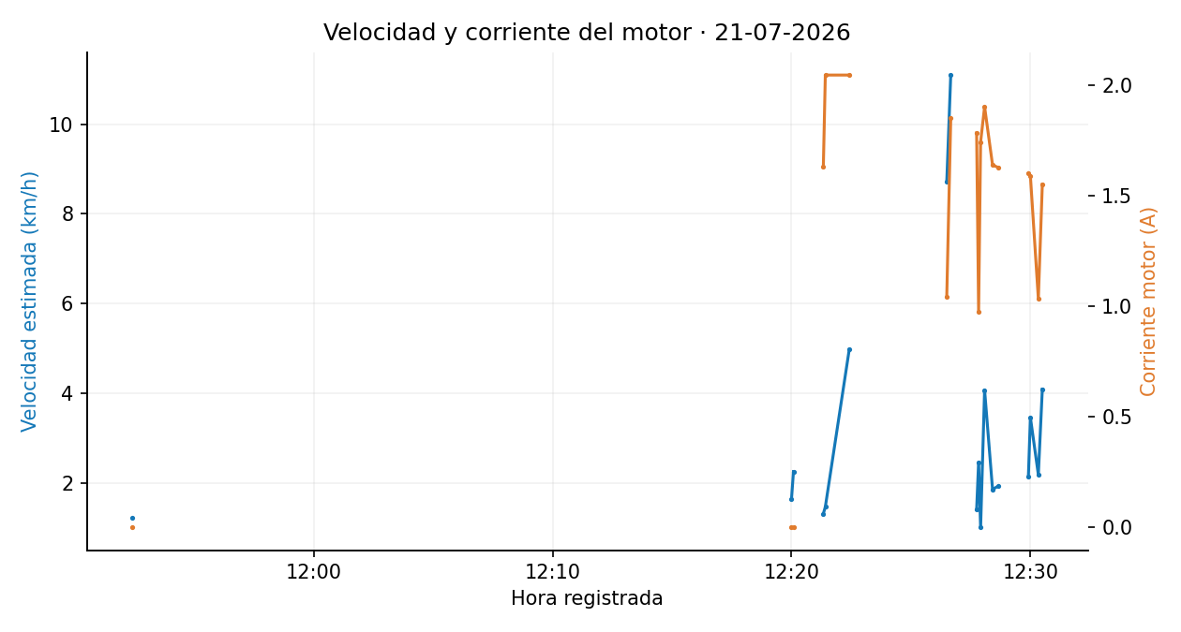
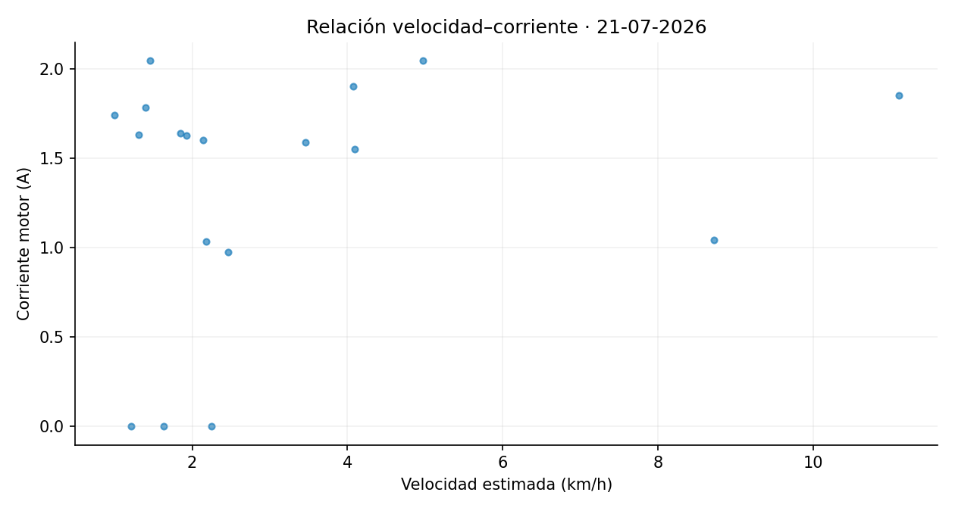
Fecha | Voltaje_Bateria | Voltaje_Panel | Corriente_Motor | Corriente_Panel | Latitud | Longitud | Distancia_desde_registro_anterior_m | Velocidad_estimada_km_h
21/07/2026, 11:52:25 | 47.10 | 31.79 | 0.00 | 36.20 | -0.339770 | -78.441065 | 1.68 | 1.21
21/07/2026, 12:20:00 | 47.10 | 28.49 | 0.00 | 3.30 | -0.339832 | -78.441060 | 2.26 | 1.63
21/07/2026, 12:20:05 | 30.64 | 30.77 | 0.00 | 2.00 | -0.339803 | -78.441058 | 3.13 | 2.25
21/07/2026, 12:21:20 | 30.46 | 30.46 | 1.63 | 2.30 | -0.339738 | -78.441059 | 1.82 | 1.31
21/07/2026, 12:21:25 | 37.54 | 30.71 | 2.05 | 0.00 | -0.339720 | -78.441057 | 2.02 | 1.46
21/07/2026, 12:22:25 | 37.54 | 27.16 | 2.05 | 11.70 | -0.339775 | -78.441064 | 6.91 | 4.97
21/07/2026, 12:26:30 | 47.10 | 47.10 | 1.04 | -84.00 | -0.339730 | -78.441710 | 12.11 | 8.72
21/07/2026, 12:26:40 | 47.10 | 22.33 | 1.85 | -91.90 | -0.340004 | -78.441727 | 15.42 | 11.10
21/07/2026, 12:27:45 | 37.56 | 22.48 | 1.79 | -46.10 | -0.339846 | -78.441098 | 1.95 | 1.40
21/07/2026, 12:27:50 | 47.10 | 47.10 | 0.98 | -36.80 | -0.339854 | -78.441068 | 3.42 | 2.46
21/07/2026, 12:27:55 | 37.71 | 37.71 | 1.75 | -24.60 | -0.339856 | -78.441056 | 1.40 | 1.00
21/07/2026, 12:28:05 | 47.10 | 47.10 | 1.90 | -0.20 | -0.339823 | -78.441003 | 5.66 | 4.07
21/07/2026, 12:28:25 | 37.55 | 23.06 | 1.64 | -10.70 | -0.339732 | -78.440831 | 2.56 | 1.85
21/07/2026, 12:28:40 | 37.71 | 37.71 | 1.63 | -1.80 | -0.339732 | -78.440785 | 2.68 | 1.93
21/07/2026, 12:29:55 | 45.69 | 45.69 | 1.60 | -13.70 | -0.339890 | -78.440597 | 2.97 | 2.14
21/07/2026, 12:30:00 | 37.61 | 37.61 | 1.59 | 68.00 | -0.339893 | -78.440554 | 4.81 | 3.46
21/07/2026, 12:30:20 | 47.10 | 47.10 | 1.04 | 18.90 | -0.339885 | -78.440411 | 3.03 | 2.18
21/07/2026, 12:30:30 | 37.59 | 37.59 | 1.55 | 23.00 | -0.339880 | -78.440321 | 5.69 | 4.09

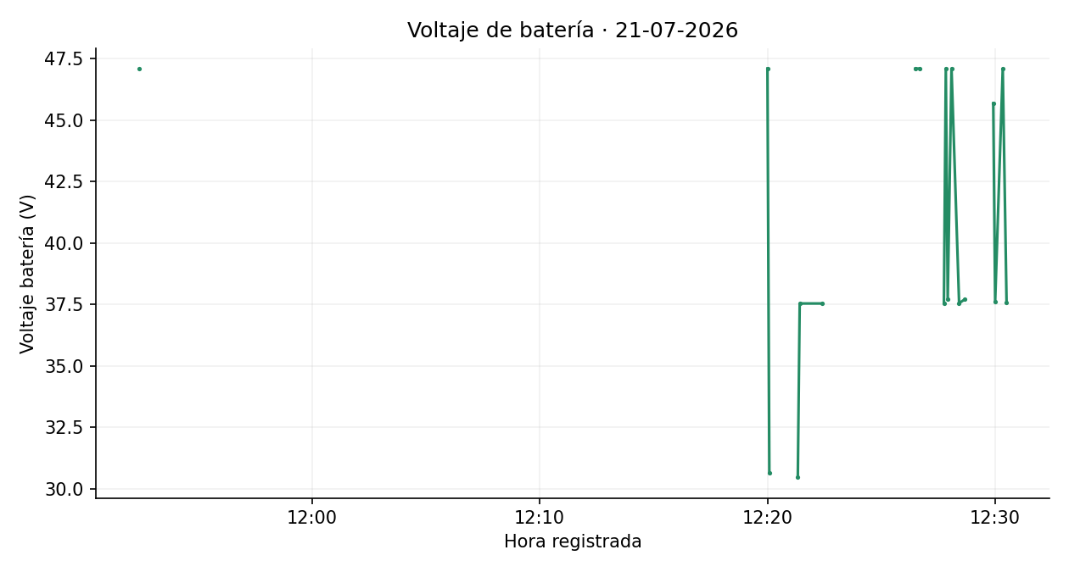
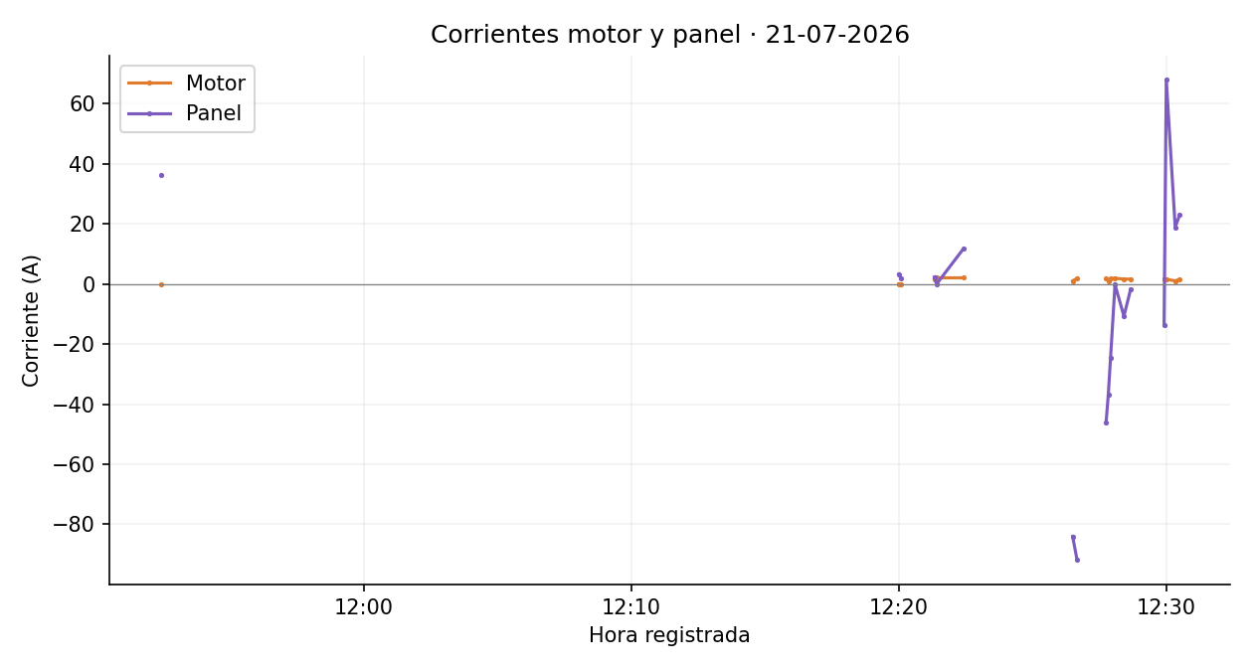

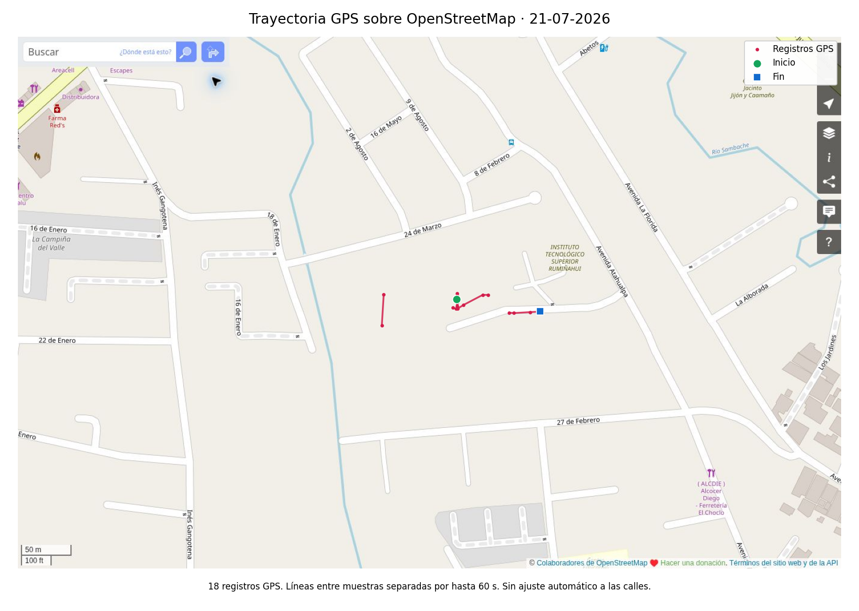

 |  |  |  |  |  |  |  |  | Imágenes estáticas de los datos depurados. Velocidad estimada original. Se mantienen los signos de corriente. Gráficas y mapas separan interrupciones superiores a 60 s. Cartografía © colaboradores de OpenStreetMap, https://www.openstreetmap.org/copyright.

23-07-2026
Vehículo solar — datos depurados del 23/07/2026 |  |  |  |  |  |  |  |  | GRÁFICAS Y RECORRIDO GPS · 23-07-2026

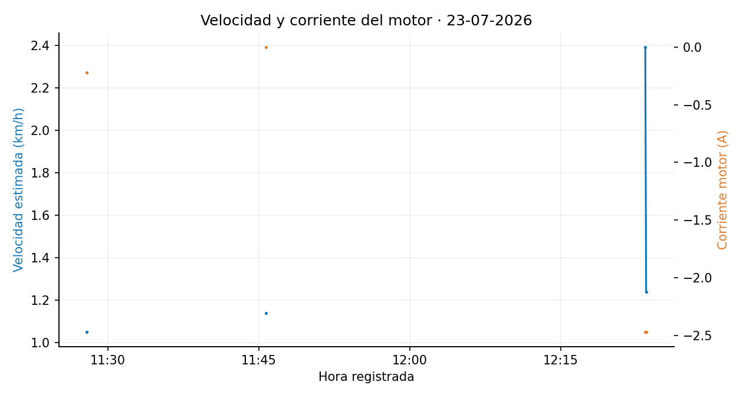
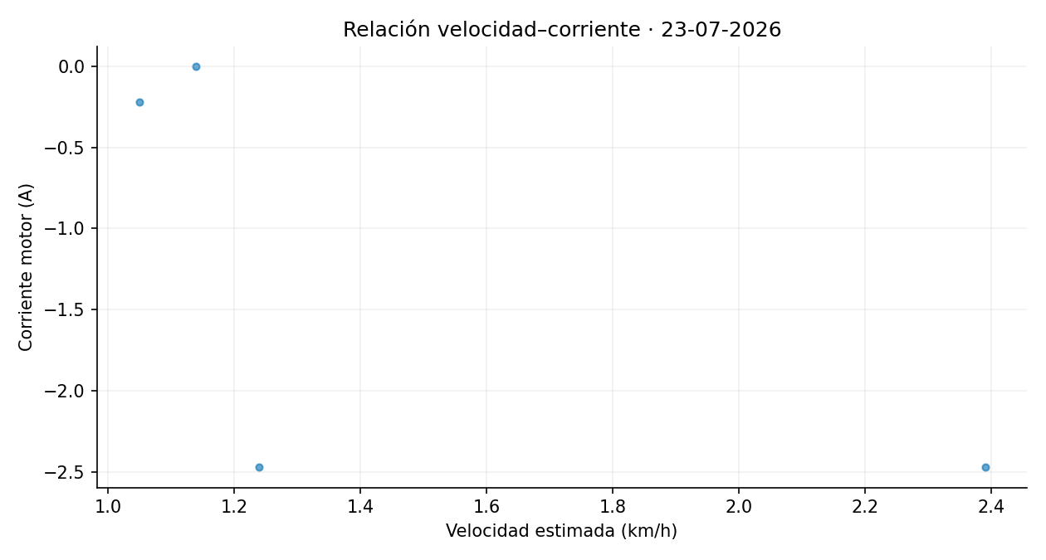
Fecha | Voltaje_Bateria | Voltaje_Panel | Corriente_Motor | Corriente_Panel | Latitud | Longitud | Distancia_desde_registro_anterior_m | Velocidad_estimada_km_h
23/07/2026, 11:27:55 | 47.10 | 47.10 | -0.22 | 0.49 | -0.339552 | -78.440385 | 1.45 | 1.05
23/07/2026, 11:45:45 | 47.10 | 47.10 | 0.00 | 0.00 | -0.339570 | -78.440344 | 1.58 | 1.14
23/07/2026, 12:23:25 | 47.10 | 47.10 | -2.47 | 0.01 | -0.339782 | -78.441148 | 3.31 | 2.39
23/07/2026, 12:23:30 | 47.10 | 47.10 | -2.47 | 0.02 | -0.339796 | -78.441141 | 1.72 | 1.24

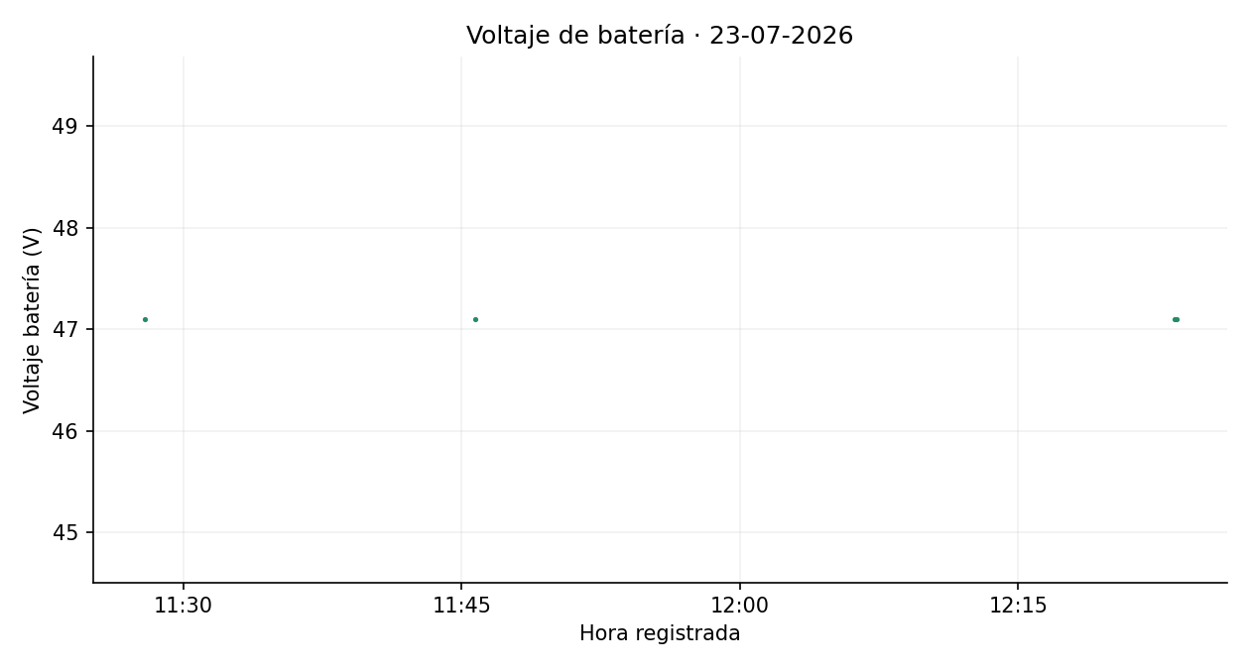
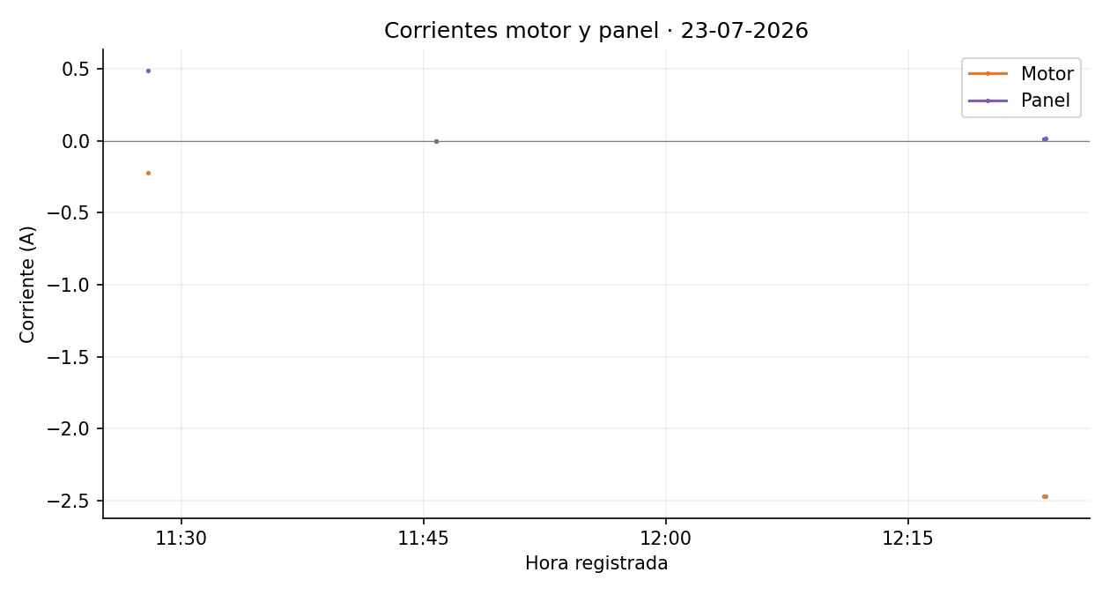



 |  |  |  |  |  |  |  |  | Imágenes estáticas de los datos depurados. Velocidad estimada original. Se mantienen los signos de corriente. Gráficas y mapas separan interrupciones superiores a 60 s. Cartografía © colaboradores de OpenStreetMap, https://www.openstreetmap.org/copyright.

25-07-2026
Vehículo solar — datos depurados del 25/07/2026 |  |  |  |  |  |  |  |  | GRÁFICAS Y RECORRIDO GPS · 25-07-2026

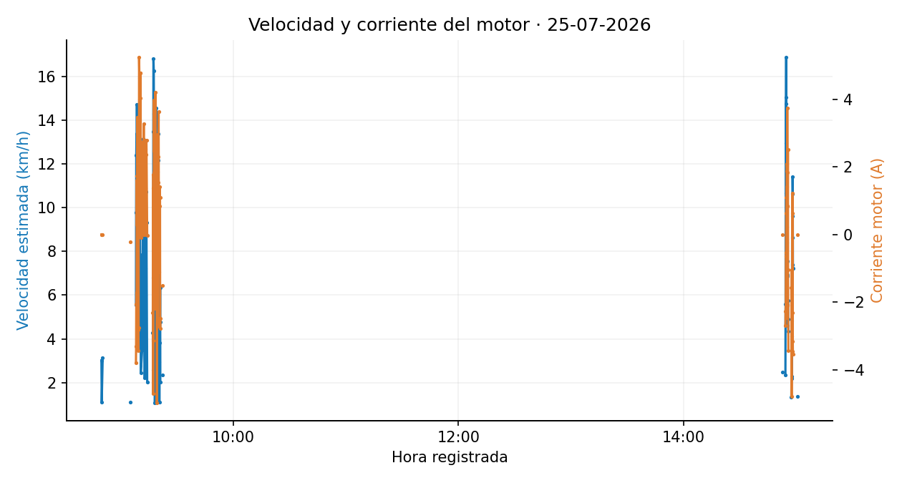
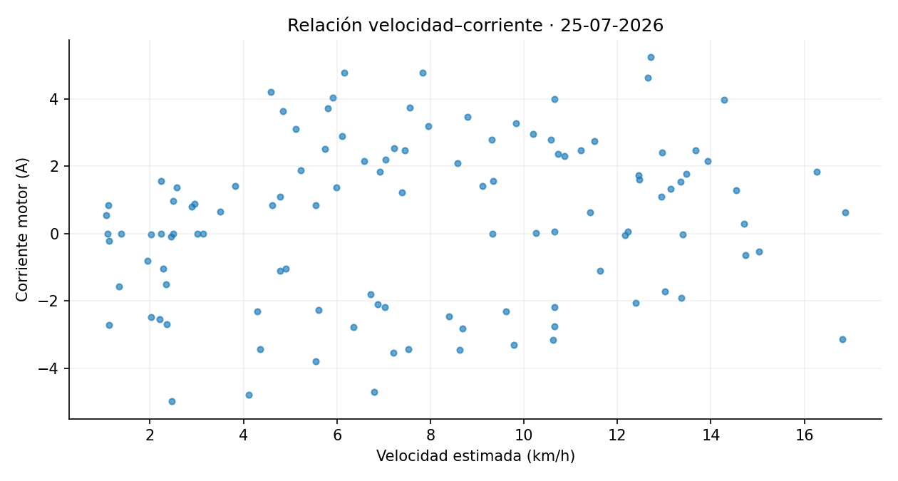
Fecha | Voltaje_Bateria | Voltaje_Panel | Corriente_Motor | Corriente_Panel | Latitud | Longitud | Distancia_desde_registro_anterior_m | Velocidad_estimada_km_h
25/07/2026, 08:49:35 | 47.29 | 7.43 | 0.00 | 0.00 | -0.339909 | -78.441039 | 4.19 | 3.02
25/07/2026, 08:49:45 | 50.18 | 7.68 | 0.00 | 0.00 | -0.339912 | -78.441042 | 1.53 | 1.10
25/07/2026, 08:50:15 | 46.89 | 9.32 | 0.00 | 0.00 | -0.339915 | -78.441181 | 4.34 | 3.13
25/07/2026, 09:05:10 | 46.90 | 10.54 | -0.22 | 0.12 | -0.339861 | -78.441092 | 1.55 | 1.12
25/07/2026, 09:08:00 | 50.85 | 28.47 | -3.79 | 2.82 | -0.339864 | -78.441186 | 7.70 | 5.55
25/07/2026, 09:08:05 | 50.53 | 27.38 | -3.31 | 2.37 | -0.339795 | -78.441287 | 13.58 | 9.78
25/07/2026, 09:08:10 | 49.10 | 27.42 | -2.06 | 1.97 | -0.339701 | -78.441410 | 17.21 | 12.39
25/07/2026, 09:08:15 | 48.50 | 28.37 | -1.73 | 1.62 | -0.339624 | -78.441553 | 18.07 | 13.01
25/07/2026, 09:08:20 | 48.21 | 28.17 | -1.91 | 1.43 | -0.339628 | -78.441720 | 18.58 | 13.37
25/07/2026, 09:08:25 | 47.07 | 27.53 | 1.61 | 0.28 | -0.339659 | -78.441873 | 17.31 | 12.47
25/07/2026, 09:08:30 | 46.60 | 27.30 | 0.28 | 1.22 | -0.339834 | -78.441930 | 20.44 | 14.71
25/07/2026, 09:08:35 | 46.35 | 27.20 | 1.72 | 0.47 | -0.339988 | -78.441909 | 17.30 | 12.45
25/07/2026, 09:08:40 | 46.22 | 26.26 | 3.47 | 0.25 | -0.340057 | -78.441824 | 12.21 | 8.79
25/07/2026, 09:08:45 | 46.22 | 25.96 | 2.89 | -0.05 | -0.340080 | -78.441751 | 8.49 | 6.11
25/07/2026, 09:08:50 | 45.96 | 26.04 | 3.10 | 0.22 | -0.340086 | -78.441687 | 7.11 | 5.12
25/07/2026, 09:08:55 | 45.65 | 25.84 | 3.18 | -0.96 | -0.340081 | -78.441588 | 11.04 | 7.95
25/07/2026, 09:09:05 | 45.76 | 26.34 | 1.57 | 0.41 | -0.340074 | -78.441356 | 12.98 | 9.34
25/07/2026, 09:09:10 | 46.44 | 26.78 | 2.20 | 0.39 | -0.340011 | -78.441295 | 9.78 | 7.04
25/07/2026, 09:09:15 | 46.86 | 27.19 | -3.43 | 2.53 | -0.339919 | -78.441279 | 10.45 | 7.53
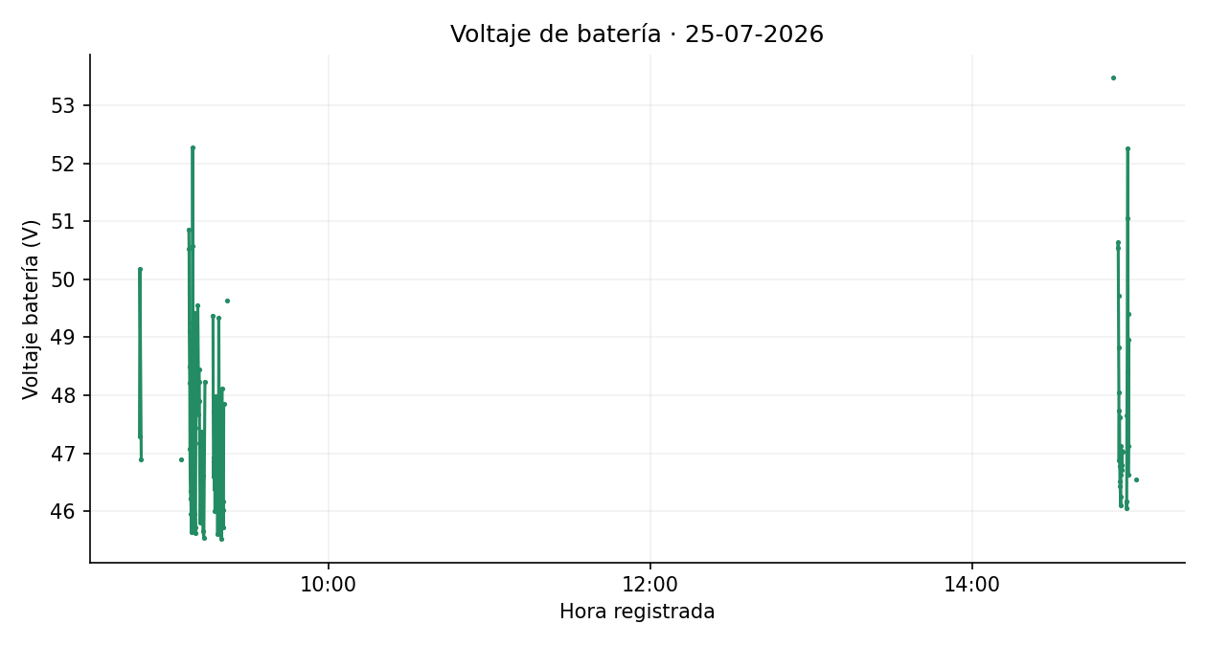
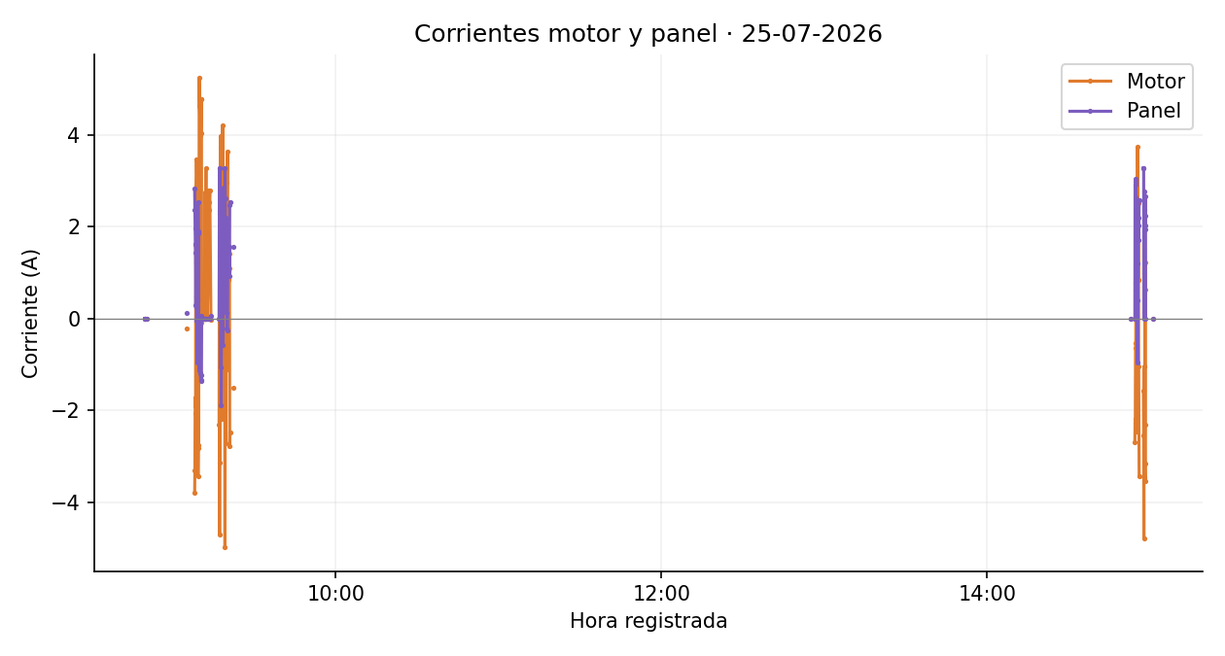
25/07/2026, 09:09:20 | 49.25 | 28.19 | -2.83 | 1.85 | -0.339813 | -78.441254 | 12.07 | 8.69
25/07/2026, 09:09:25 | 52.27 | 28.66 | -2.75 | 1.89 | -0.339699 | -78.441323 | 14.80 | 10.66
25/07/2026, 09:09:30 | 50.58 | 30.58 | 2.47 | -0.67 | -0.339625 | -78.441477 | 18.98 | 13.67
25/07/2026, 09:09:35 | 47.92 | 35.91 | 0.06 | -0.01 | -0.339612 | -78.441629 | 16.99 | 12.23
25/07/2026, 09:09:40 | 46.90 | 38.92 | 5.24 | -1.13 | -0.339628 | -78.441787 | 17.66 | 12.71
25/07/2026, 09:09:50 | 45.71 | 37.11 | 4.64 | 0.00 | -0.339919 | -78.441816 | 17.57 | 12.65
25/07/2026, 09:10:05 | 49.42 | 37.04 | 3.99 | -1.20 | -0.340080 | -78.441473 | 14.80 | 10.66
25/07/2026, 09:10:15 | 45.96 | 38.88 | 4.03 | -1.36 | -0.340016 | -78.441307 | 8.21 | 5.91
25/07/2026, 09:10:25 | 45.62 | 37.02 | 4.77 | -1.24 | -0.339852 | -78.441230 | 10.88 | 7.84
25/07/2026, 09:10:30 | 45.72 | 38.65 | 4.78 | -1.33 | -0.339852 | -78.441153 | 8.55 | 6.16
25/07/2026, 09:10:35 | 47.44 | 38.55 | -0.10 | 0.06 | -0.339853 | -78.441123 | 3.40 | 2.45
25/07/2026, 09:11:20 | 49.56 | 36.61 | 0.65 | 0.00 | -0.339849 | -78.441168 | 4.86 | 3.50
25/07/2026, 09:11:40 | 47.67 | 35.38 | 0.00 | 0.00 | -0.339929 | -78.441242 | 12.94 | 9.32
25/07/2026, 09:11:45 | 48.44 | 35.09 | 2.75 | 0.00 | -0.340057 | -78.441306 | 15.99 | 11.51
25/07/2026, 09:11:50 | 48.24 | 36.92 | 0.05 | 0.00 | -0.340107 | -78.441429 | 14.79 | 10.65
25/07/2026, 09:11:55 | 47.91 | 38.34 | 1.33 | 0.00 | -0.340096 | -78.441593 | 18.25 | 13.14
25/07/2026, 09:12:00 | 47.17 | 39.05 | 2.41 | 0.00 | -0.340010 | -78.441730 | 17.99 | 12.95
25/07/2026, 09:12:10 | 45.86 | 38.93 | 3.27 | 0.00 | -0.339718 | -78.441692 | 13.65 | 9.83
25/07/2026, 09:12:20 | 45.81 | 38.83 | 2.15 | 0.00 | -0.339608 | -78.441498 | 9.15 | 6.59
25/07/2026, 09:12:40 | 47.38 | 38.45 | 0.00 | 0.00 | -0.339619 | -78.441453 | 3.10 | 2.23
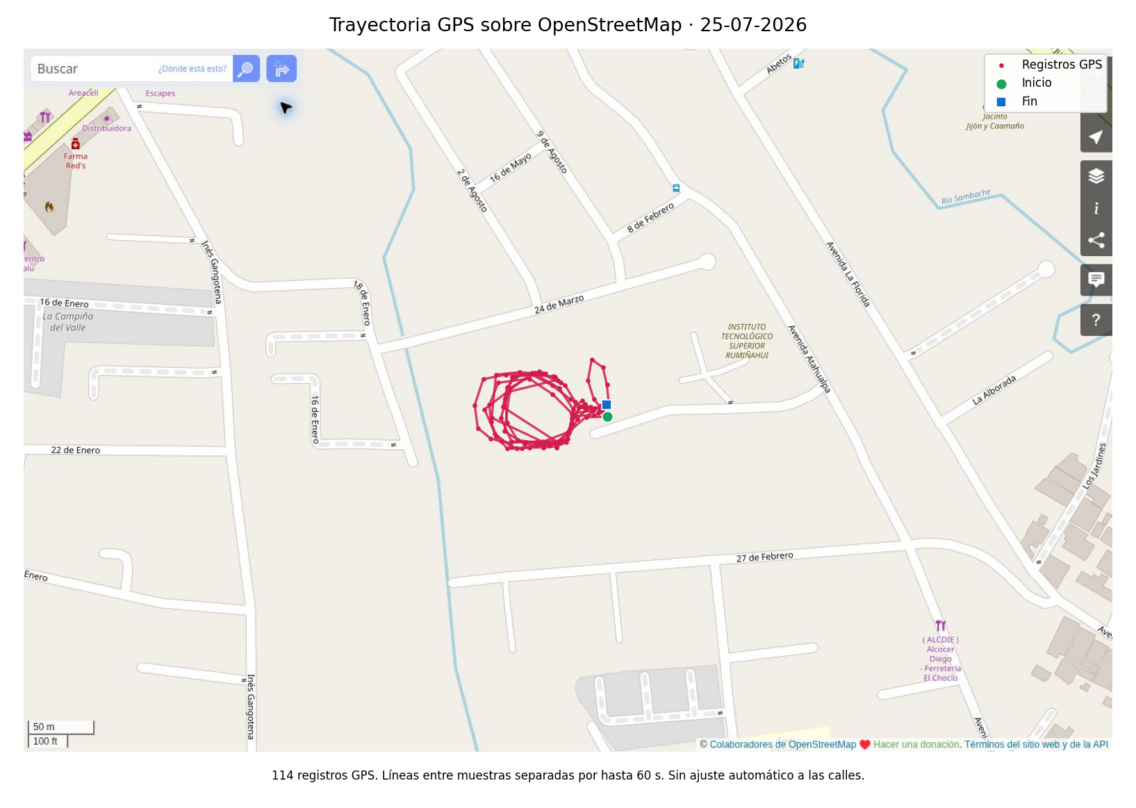
25/07/2026, 09:13:00 | 46.83 | 36.83 | 1.37 | 0.00 | -0.339617 | -78.441527 | 8.32 | 5.99
25/07/2026, 09:13:05 | 47.30 | 35.15 | 2.78 | 0.00 | -0.339645 | -78.441656 | 14.69 | 10.58
25/07/2026, 09:13:10 | 46.61 | 36.99 | 2.53 | 0.00 | -0.339715 | -78.441713 | 10.04 | 7.23
25/07/2026, 09:13:15 | 45.66 | 38.73 | 2.37 | 0.00 | -0.339846 | -78.441741 | 14.90 | 10.73
25/07/2026, 09:13:35 | 45.55 | 37.58 | 2.79 | 0.00 | -0.340081 | -78.441377 | 12.93 | 9.31
25/07/2026, 09:14:00 | 48.23 | 38.47 | -0.03 | 0.05 | -0.339870 | -78.441133 | 2.80 | 2.02
25/07/2026, 09:17:00 | 49.37 | 30.97 | -2.31 | 0.00 | -0.339829 | -78.441190 | 5.96 | 4.29
25/07/2026, 09:17:05 | 47.72 | 29.92 | 1.38 | 2.29 | -0.339802 | -78.441208 | 3.57 | 2.57
25/07/2026, 09:17:10 | 46.93 | 29.78 | -4.70 | 3.28 | -0.339862 | -78.441269 | 9.44 | 6.79
25/07/2026, 09:17:15 | 46.60 | 29.77 | 1.78 | 2.35 | -0.339721 | -78.441361 | 18.70 | 13.47
25/07/2026, 09:17:20 | 46.87 | 29.94 | -3.14 | 3.28 | -0.339616 | -78.441543 | 23.35 | 16.81
25/07/2026, 09:17:30 | 46.38 | 29.83 | 1.83 | -0.30 | -0.339862 | -78.441864 | 22.59 | 16.27
25/07/2026, 09:17:35 | 47.37 | 29.36 | 3.97 | -1.07 | -0.340026 | -78.441794 | 19.85 | 14.29
25/07/2026, 09:17:40 | 47.04 | 29.06 | 2.48 | -0.30 | -0.340113 | -78.441685 | 15.58 | 11.22
25/07/2026, 09:17:45 | 46.01 | 28.60 | 3.71 | -1.88 | -0.340125 | -78.441613 | 8.07 | 5.81
25/07/2026, 09:17:50 | 47.54 | 27.78 | 2.48 | -0.31 | -0.340107 | -78.441522 | 10.35 | 7.45
25/07/2026, 09:17:55 | 47.98 | 29.02 | -1.81 | 1.69 | -0.340099 | -78.441438 | 9.33 | 6.72
25/07/2026, 09:18:00 | 47.37 | 30.48 | -2.19 | 1.93 | -0.340085 | -78.441351 | 9.74 | 7.02
25/07/2026, 09:18:05 | 47.81 | 30.78 | 0.55 | 1.10 | -0.340072 | -78.441350 | 1.47 | 1.06
25/07/2026, 09:18:20 | 47.22 | 30.33 | 4.20 | -0.57 | -0.340121 | -78.441380 | 6.37 | 4.59
25/07/2026, 09:18:25 | 46.43 | 30.05 | 0.96 | 0.67 | -0.340091 | -78.441387 | 3.45 | 2.49
25/07/2026, 09:18:30 | 47.06 | 29.96 | 0.02 | 2.37 | -0.340084 | -78.441515 | 14.24 | 10.25
25/07/2026, 09:18:35 | 46.84 | 28.95 | -0.03 | 2.85 | -0.340078 | -78.441682 | 18.61 | 13.40
25/07/2026, 09:18:40 | 46.08 | 29.11 | 2.16 | 1.43 | -0.339920 | -78.441754 | 19.35 | 13.93
25/07/2026, 09:18:45 | 45.61 | 29.66 | 1.28 | 0.93 | -0.339745 | -78.441704 | 20.20 | 14.54
25/07/2026, 09:19:05 | 47.76 | 29.93 | 0.79 | 1.91 | -0.339665 | -78.441378 | 4.03 | 2.90
25/07/2026, 09:19:10 | 49.34 | 31.23 | -4.99 | 3.28 | -0.339681 | -78.441352 | 3.42 | 2.46
25/07/2026, 09:19:15 | 48.03 | 30.54 | -0.82 | 2.62 | -0.339667 | -78.441372 | 2.71 | 1.95
25/07/2026, 09:19:20 | 47.34 | 29.93 | 1.56 | 1.21 | -0.339645 | -78.441389 | 3.10 | 2.23
25/07/2026, 09:19:30 | 47.26 | 30.59 | -2.71 | 2.19 | -0.339640 | -78.441406 | 1.55 | 1.12
25/07/2026, 09:19:35 | 47.12 | 30.49 | 2.95 | 0.12 | -0.339628 | -78.441533 | 14.17 | 10.20
25/07/2026, 09:19:40 | 46.62 | 30.47 | -1.11 | 2.17 | -0.339643 | -78.441677 | 16.15 | 11.63
25/07/2026, 09:19:45 | 45.85 | 30.12 | -0.04 | 1.94 | -0.339787 | -78.441725 | 16.89 | 12.16
25/07/2026, 09:19:50 | 45.64 | 30.13 | 1.54 | 1.83 | -0.339953 | -78.441713 | 18.55 | 13.36
25/07/2026, 09:19:55 | 45.91 | 30.40 | 2.31 | -0.21 | -0.340069 | -78.441642 | 15.09 | 10.87
25/07/2026, 09:20:05 | 45.52 | 28.47 | 3.63 | -0.25 | -0.340092 | -78.441483 | 6.73 | 4.85
25/07/2026, 09:20:15 | 47.43 | 29.25 | -1.10 | 1.77 | -0.340085 | -78.441359 | 6.64 | 4.78
25/07/2026, 09:20:20 | 48.12 | 29.89 | 0.88 | 1.03 | -0.340072 | -78.441325 | 4.10 | 2.95
25/07/2026, 09:20:30 | 46.17 | 30.22 | 0.85 | 1.04 | -0.340062 | -78.441315 | 1.54 | 1.11
25/07/2026, 09:20:45 | 46.17 | 28.11 | 1.42 | 1.57 | -0.339957 | -78.441276 | 5.32 | 3.83
25/07/2026, 09:20:50 | 45.73 | 28.63 | 1.09 | 0.93 | -0.339900 | -78.441259 | 6.64 | 4.78
25/07/2026, 09:20:55 | 46.03 | 29.56 | -2.79 | 2.46 | -0.339840 | -78.441207 | 8.82 | 6.35
25/07/2026, 09:21:00 | 47.86 | 30.39 | -2.48 | 2.53 | -0.339845 | -78.441182 | 2.80 | 2.02
25/07/2026, 09:22:15 | 49.63 | 29.66 | -1.50 | 1.55 | -0.339845 | -78.441149 | 3.25 | 2.34
25/07/2026, 14:52:45 | 53.48 | 39.12 | 0.00 | 0.00 | -0.339883 | -78.441099 | 3.46 | 2.49
25/07/2026, 14:54:25 | 50.54 | 27.30 | -2.70 | 0.00 | -0.339837 | -78.441083 | 3.27 | 2.36
25/07/2026, 14:54:30 | 50.64 | 27.19 | -2.27 | 2.91 | -0.339872 | -78.441144 | 7.78 | 5.60
25/07/2026, 14:54:35 | 49.72 | 26.42 | -2.19 | 2.63 | -0.339891 | -78.441276 | 14.81 | 10.66
25/07/2026, 14:54:40 | 48.82 | 26.31 | -0.65 | 0.77 | -0.339761 | -78.441406 | 20.47 | 14.74
25/07/2026, 14:54:45 | 48.05 | 25.76 | -0.54 | 3.04 | -0.339656 | -78.441562 | 20.88 | 15.03 | Imágenes estáticas de los datos depurados. Velocidad estimada original. Se mantienen los signos de corriente. Gráficas y mapas separan interrupciones superiores a 60 s. Cartografía © colaboradores de OpenStreetMap, https://www.openstreetmap.org/copyright.
25/07/2026, 14:54:50 | 46.88 | 24.97 | 0.62 | 2.98 | -0.339683 | -78.441771 | 23.43 | 16.87
25/07/2026, 14:54:55 | 47.74 | 25.62 | 1.10 | 1.54 | -0.339833 | -78.441832 | 17.98 | 12.94
25/07/2026, 14:55:00 | 47.62 | 25.79 | 1.41 | 1.17 | -0.339946 | -78.441821 | 12.67 | 9.12
25/07/2026, 14:55:05 | 46.78 | 25.35 | -2.46 | 2.31 | -0.340045 | -78.441784 | 11.67 | 8.40
25/07/2026, 14:55:10 | 46.52 | 24.96 | 2.09 | 2.42 | -0.340124 | -78.441712 | 11.92 | 8.58
25/07/2026, 14:55:15 | 46.43 | 24.47 | 1.87 | 1.19 | -0.340126 | -78.441647 | 7.26 | 5.23
25/07/2026, 14:55:20 | 46.25 | 24.38 | -2.10 | 2.52 | -0.340119 | -78.441562 | 9.54 | 6.87
25/07/2026, 14:55:25 | 46.11 | 24.49 | 3.74 | -0.95 | -0.340118 | -78.441467 | 10.50 | 7.56
25/07/2026, 14:55:30 | 46.64 | 24.74 | 1.84 | 0.40 | -0.340111 | -78.441381 | 9.61 | 6.92
25/07/2026, 14:55:35 | 47.13 | 25.12 | 0.84 | 2.02 | -0.340084 | -78.441317 | 7.70 | 5.55
25/07/2026, 14:55:40 | 46.79 | 25.23 | 0.83 | 2.57 | -0.340029 | -78.441301 | 6.42 | 4.62
25/07/2026, 14:55:45 | 47.04 | 25.00 | 2.51 | 2.19 | -0.339959 | -78.441284 | 7.97 | 5.74
25/07/2026, 14:55:50 | 46.71 | 24.73 | -1.05 | 1.70 | -0.339905 | -78.441255 | 6.82 | 4.91
25/07/2026, 14:56:00 | 47.03 | 25.33 | -3.43 | 2.57 | -0.339902 | -78.441130 | 6.04 | 4.35
25/07/2026, 14:57:35 | 46.17 | 30.97 | -1.58 | 3.28 | -0.339888 | -78.441100 | 1.85 | 1.33
25/07/2026, 14:57:40 | 46.05 | 31.96 | -2.54 | 3.28 | -0.339878 | -78.441075 | 3.05 | 2.20
25/07/2026, 14:57:45 | 47.65 | 33.39 | -4.78 | 0.00 | -0.339842 | -78.441037 | 5.72 | 4.12
25/07/2026, 14:57:50 | 48.40 | 33.61 | -1.05 | 2.36 | -0.339815 | -78.441031 | 3.17 | 2.28
25/07/2026, 14:58:00 | 51.05 | 33.08 | -3.45 | 2.77 | -0.339697 | -78.441042 | 11.98 | 8.63
25/07/2026, 14:58:05 | 52.25 | 32.34 | -2.31 | 1.94 | -0.339580 | -78.441069 | 13.36 | 9.62
25/07/2026, 14:58:10 | 49.40 | 31.82 | 1.22 | 2.03 | -0.339527 | -78.441144 | 10.27 | 7.39
25/07/2026, 14:58:15 | 46.63 | 31.27 | 0.63 | 2.23 | -0.339667 | -78.441170 | 15.84 | 11.41
25/07/2026, 14:58:20 | 47.12 | 31.46 | -3.15 | 2.67 | -0.339794 | -78.441130 | 14.76 | 10.63
25/07/2026, 14:58:25 | 48.96 | 32.50 | -3.55 | 0.00 | -0.339864 | -78.441073 | 10.02 | 7.21
25/07/2026, 15:01:00 | 46.55 | 8.10 | 0.00 | 0.00 | -0.339831 | -78.441042 | 1.91 | 1.38

27-07-2026
Vehículo solar — datos depurados del 27/07/2026 |  |  |  |  |  |  |  |  | GRÁFICAS Y RECORRIDO GPS · 27-07-2026

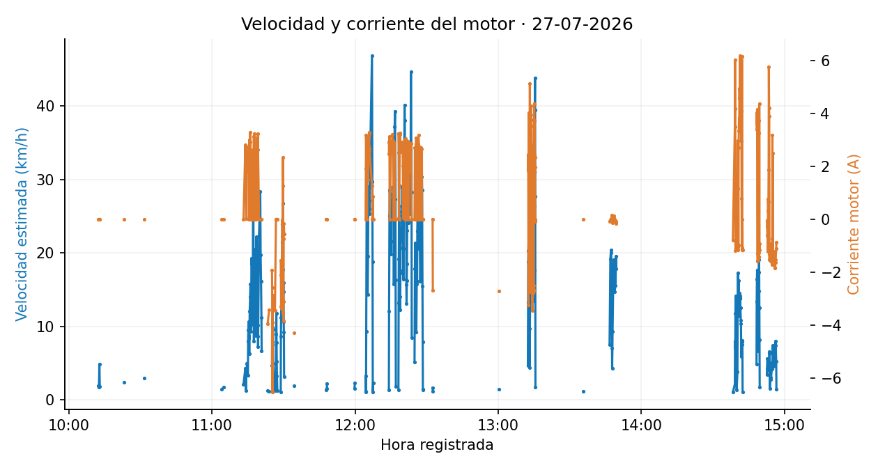
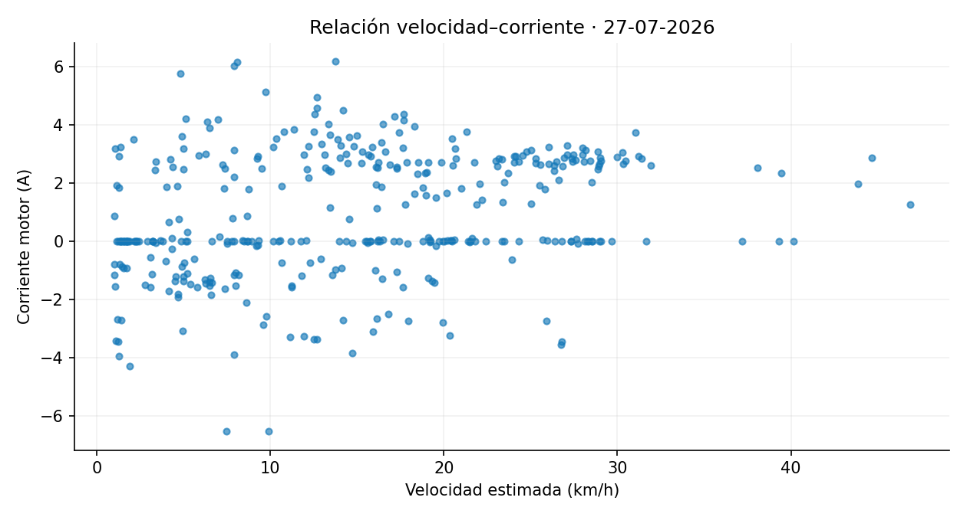
Fecha | Voltaje_Bateria | Voltaje_Panel | Corriente_Motor | Corriente_Panel | Latitud | Longitud | Distancia_desde_registro_anterior_m | Velocidad_estimada_km_h
27/07/2026, 10:12:30 | 46.19 | 9.17 | 0.00 | 1.07 | -0.339851 | -78.441280 | 2.63 | 1.90
27/07/2026, 10:12:40 | 49.51 | 8.97 | 0.00 | 0.76 | -0.339864 | -78.441256 | 2.40 | 1.73
27/07/2026, 10:12:50 | 45.97 | 8.61 | 0.00 | 1.30 | -0.339871 | -78.441188 | 6.75 | 4.86
27/07/2026, 10:13:00 | 49.52 | 10.01 | 0.00 | 0.00 | -0.339855 | -78.441143 | 2.51 | 1.81
27/07/2026, 10:23:10 | 45.79 | 8.55 | 0.00 | 0.86 | -0.339884 | -78.441086 | 3.36 | 2.42
27/07/2026, 10:31:30 | 50.80 | 25.80 | 0.00 | 0.00 | -0.339868 | -78.441202 | 4.05 | 2.91
27/07/2026, 11:04:10 | 49.59 | 26.80 | 0.00 | 0.00 | -0.339899 | -78.441124 | 1.93 | 1.39
27/07/2026, 11:04:50 | 50.70 | 27.54 | 0.00 | 0.00 | -0.339864 | -78.441100 | 2.34 | 1.68
27/07/2026, 11:13:15 | 54.95 | 37.25 | 0.00 | 0.00 | -0.339851 | -78.441071 | 2.97 | 2.14
27/07/2026, 11:14:00 | 44.90 | 37.05 | 2.80 | -0.04 | -0.339791 | -78.440927 | 5.91 | 4.26
27/07/2026, 11:14:15 | 45.64 | 35.44 | 1.82 | 0.00 | -0.339761 | -78.440845 | 1.75 | 1.26
27/07/2026, 11:14:25 | 45.42 | 37.02 | 0.02 | 0.00 | -0.339768 | -78.440754 | 5.08 | 3.66
27/07/2026, 11:14:30 | 45.17 | 36.83 | 2.72 | 0.00 | -0.339797 | -78.440723 | 4.69 | 3.38
27/07/2026, 11:14:40 | 44.80 | 36.95 | 2.47 | 0.00 | -0.339889 | -78.440630 | 6.90 | 4.97
27/07/2026, 11:15:05 | 45.59 | 34.97 | 2.43 | 0.02 | -0.339888 | -78.440381 | 4.66 | 3.35
27/07/2026, 11:15:10 | 45.83 | 35.20 | 2.19 | 0.00 | -0.339888 | -78.440281 | 11.02 | 7.93
27/07/2026, 11:15:15 | 45.79 | 36.69 | 2.50 | 0.00 | -0.339870 | -78.440164 | 13.20 | 9.50
27/07/2026, 11:15:20 | 46.09 | 36.80 | 1.88 | 0.00 | -0.339863 | -78.440032 | 14.76 | 10.63
27/07/2026, 11:15:25 | 46.93 | 35.37 | 1.79 | 0.00 | -0.339867 | -78.439922 | 12.16 | 8.76
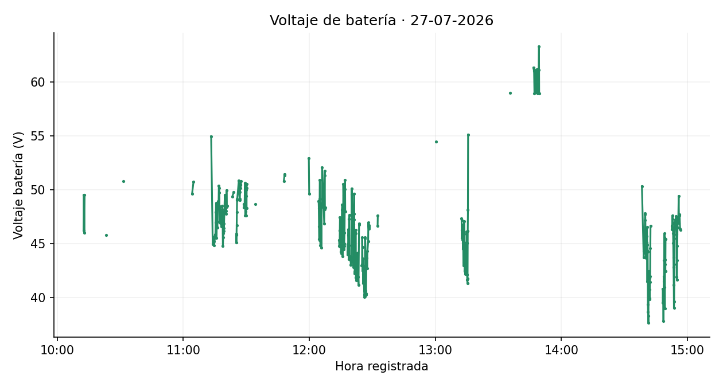
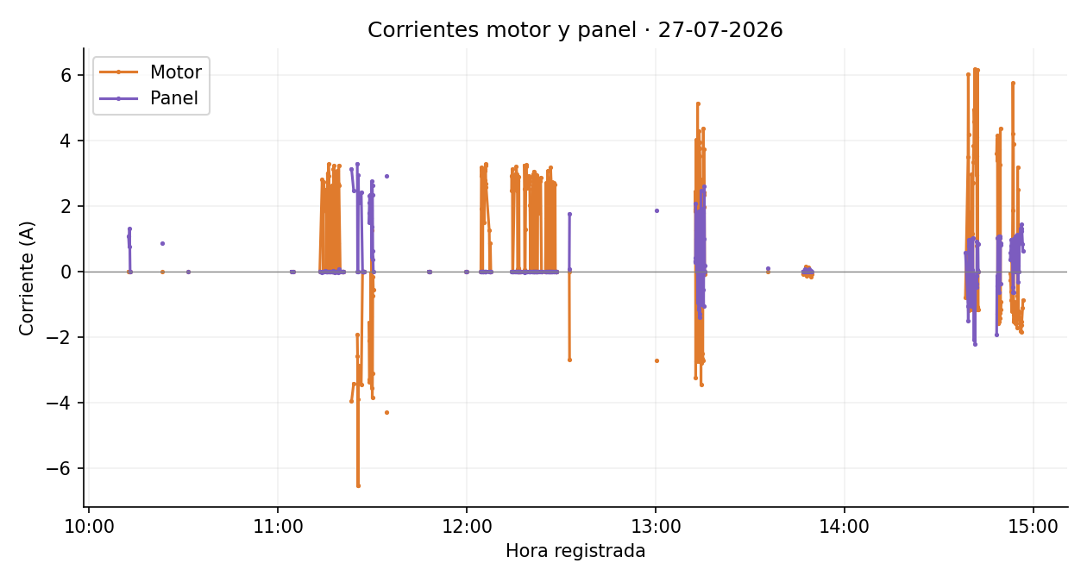
27/07/2026, 11:15:30 | 47.88 | 35.48 | 0.01 | 0.00 | -0.339863 | -78.439818 | 11.65 | 8.39
27/07/2026, 11:15:35 | 48.74 | 37.06 | 0.00 | 0.00 | -0.339806 | -78.439725 | 12.05 | 8.68
27/07/2026, 11:15:40 | 47.19 | 35.38 | 3.00 | 0.00 | -0.339776 | -78.439653 | 8.71 | 6.27
27/07/2026, 11:15:50 | 45.52 | 37.11 | 0.02 | 0.00 | -0.339900 | -78.439476 | 16.75 | 12.06
27/07/2026, 11:16:00 | 48.46 | 37.21 | 3.27 | 0.00 | -0.340240 | -78.439324 | 19.54 | 14.07
27/07/2026, 11:16:10 | 46.46 | 37.31 | 2.91 | 0.00 | -0.340586 | -78.439197 | 21.91 | 15.77
27/07/2026, 11:16:15 | 46.99 | 35.68 | 0.01 | 0.00 | -0.340694 | -78.439152 | 12.96 | 9.33
27/07/2026, 11:16:25 | 48.73 | 37.43 | 0.00 | 0.00 | -0.340754 | -78.438931 | 14.14 | 10.18
27/07/2026, 11:16:35 | 48.93 | 35.98 | 0.00 | 0.00 | -0.340888 | -78.438513 | 26.72 | 19.24
27/07/2026, 11:16:45 | 48.26 | 37.59 | 2.31 | 0.00 | -0.341206 | -78.438124 | 25.67 | 18.48
27/07/2026, 11:16:55 | 50.36 | 36.07 | 0.01 | 0.00 | -0.341016 | -78.438129 | 14.69 | 10.58
27/07/2026, 11:17:05 | 50.16 | 37.70 | 2.63 | 0.00 | -0.340707 | -78.438349 | 23.47 | 16.90
27/07/2026, 11:17:10 | 49.73 | 37.60 | 1.58 | 0.00 | -0.340505 | -78.438472 | 26.32 | 18.95
27/07/2026, 11:17:15 | 46.98 | 36.16 | 0.00 | 0.00 | -0.340208 | -78.438640 | 37.92 | 27.31
27/07/2026, 11:17:20 | 48.43 | 36.36 | 0.00 | 0.00 | -0.339910 | -78.438844 | 40.21 | 28.95
27/07/2026, 11:17:25 | 48.40 | 37.91 | 0.00 | 0.00 | -0.339685 | -78.438965 | 28.42 | 20.46
27/07/2026, 11:17:30 | 47.97 | 37.31 | 0.76 | 0.00 | -0.339521 | -78.439045 | 20.22 | 14.56
27/07/2026, 11:17:35 | 46.92 | 37.30 | 3.13 | 0.01 | -0.339438 | -78.439098 | 11.01 | 7.93
27/07/2026, 11:17:40 | 46.96 | 37.82 | 0.00 | 0.00 | -0.339334 | -78.439177 | 14.55 | 10.47
27/07/2026, 11:17:45 | 47.22 | 37.93 | 3.23 | 0.00 | -0.339174 | -78.439295 | 22.02 | 15.85
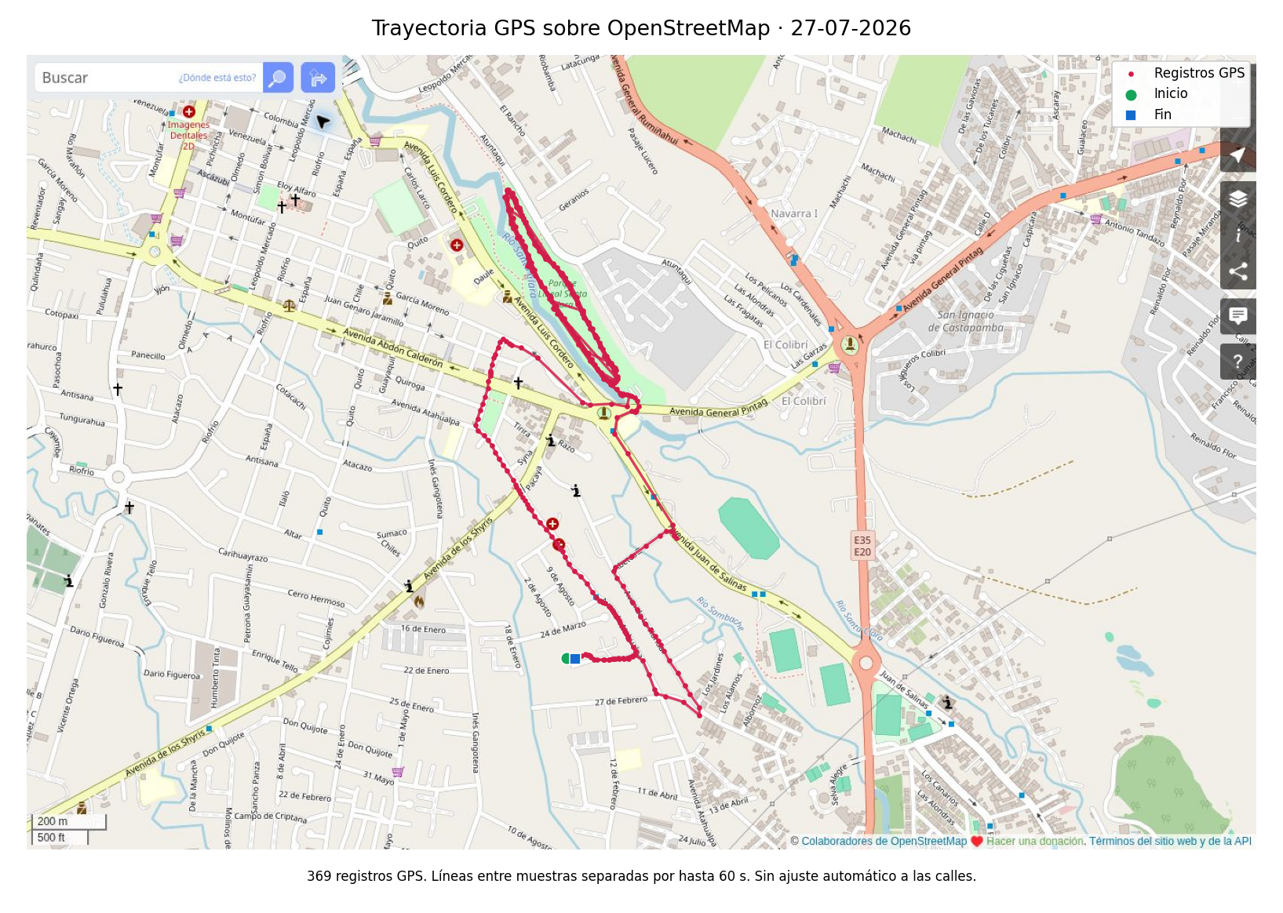
27/07/2026, 11:17:50 | 47.23 | 36.15 | 0.00 | 0.00 | -0.339025 | -78.439419 | 21.58 | 15.54
27/07/2026, 11:17:55 | 47.56 | 35.98 | 1.93 | 0.00 | -0.338852 | -78.439522 | 22.36 | 16.10
27/07/2026, 11:18:00 | 47.38 | 37.65 | 0.00 | 0.00 | -0.338699 | -78.439604 | 19.38 | 13.95
27/07/2026, 11:18:05 | 46.57 | 38.04 | 2.49 | -0.05 | -0.338518 | -78.439722 | 23.99 | 17.27
27/07/2026, 11:18:15 | 46.70 | 36.46 | 0.01 | 0.00 | -0.338137 | -78.439942 | 28.05 | 20.19
27/07/2026, 11:18:20 | 47.74 | 36.48 | 0.00 | 0.00 | -0.337935 | -78.440087 | 27.70 | 19.94
27/07/2026, 11:18:25 | 48.19 | 38.09 | 0.00 | 0.00 | -0.337777 | -78.440173 | 19.94 | 14.36
27/07/2026, 11:18:30 | 48.49 | 38.24 | 0.00 | 0.00 | -0.337682 | -78.440121 | 12.11 | 8.72
27/07/2026, 11:18:40 | 47.94 | 37.90 | 1.42 | 0.00 | -0.337420 | -78.439736 | 30.82 | 22.19
27/07/2026, 11:18:50 | 44.77 | 34.79 | 3.08 | 0.00 | -0.337176 | -78.439399 | 21.24 | 15.30
27/07/2026, 11:19:00 | 45.58 | 38.34 | 0.04 | 0.00 | -0.336934 | -78.439064 | 22.56 | 16.24
27/07/2026, 11:19:05 | 45.93 | 36.58 | 2.67 | 0.00 | -0.336830 | -78.438916 | 20.09 | 14.46
27/07/2026, 11:19:10 | 46.13 | 34.98 | 0.86 | -0.04 | -0.336833 | -78.438808 | 12.04 | 8.67
27/07/2026, 11:19:15 | 46.83 | 36.77 | 3.23 | 0.07 | -0.336933 | -78.438730 | 14.12 | 10.17
27/07/2026, 11:19:20 | 46.41 | 38.42 | 2.61 | 0.01 | -0.336999 | -78.438668 | 10.08 | 7.26
27/07/2026, 11:19:45 | 49.48 | 38.31 | 0.00 | 0.00 | -0.336679 | -78.438759 | 31.12 | 22.41
27/07/2026, 11:20:15 | 48.03 | 38.14 | 0.00 | 0.00 | -0.334984 | -78.439831 | 39.39 | 28.36
27/07/2026, 11:20:25 | 47.75 | 38.53 | 0.00 | 0.00 | -0.334502 | -78.440144 | 27.37 | 19.70
27/07/2026, 11:20:35 | 49.94 | 36.42 | 0.00 | 0.00 | -0.334122 | -78.440082 | 22.46 | 16.17
27/07/2026, 11:20:45 | 48.39 | 38.48 | 0.00 | 0.00 | -0.333972 | -78.439735 | 15.51 | 11.17
27/07/2026, 11:20:50 | 48.49 | 36.89 | 0.00 | 0.00 | -0.333972 | -78.439653 | 9.20 | 6.62
27/07/2026, 11:23:20 | 49.36 | 29.59 | -3.97 | 3.13 | -0.333990 | -78.439648 | 1.75 | 1.26
27/07/2026, 11:24:00 | 49.75 | 33.16 | -3.43 | 2.47 | -0.333984 | -78.439670 | 1.54 | 1.11
27/07/2026, 11:25:10 | 45.87 | 25.36 | -1.94 | 3.28 | -0.333955 | -78.439633 | 6.47 | 4.66
27/07/2026, 11:25:15 | 45.08 | 25.23 | -2.60 | 0.00 | -0.333852 | -78.439568 | 13.56 | 9.76
27/07/2026, 11:25:20 | 45.76 | 25.46 | -6.55 | 0.00 | -0.333732 | -78.439597 | 13.73 | 9.88
27/07/2026, 11:25:25 | 46.70 | 26.14 | -6.55 | 0.00 | -0.333658 | -78.439654 | 10.40 | 7.48
27/07/2026, 11:25:30 | 47.89 | 26.94 | -3.90 | 2.94 | -0.333611 | -78.439741 | 10.98 | 7.90
27/07/2026, 11:25:35 | 49.01 | 27.42 | -2.87 | 2.27 | -0.333575 | -78.439856 | 13.34 | 9.60
27/07/2026, 11:25:40 | 49.12 | 26.99 | -3.08 | 2.10 | -0.333571 | -78.439917 | 6.88 | 4.95
27/07/2026, 11:26:25 | 50.82 | 29.21 | -3.45 | 2.42 | -0.333556 | -78.439933 | 1.71 | 1.23
27/07/2026, 11:26:50 | 49.02 | 30.54 | 0.00 | 0.00 | -0.333532 | -78.440018 | 4.44 | 3.20
27/07/2026, 11:26:55 | 49.15 | 26.81 | 0.00 | 0.00 | -0.333453 | -78.440096 | 12.41 | 8.93
27/07/2026, 11:27:00 | 49.78 | 27.58 | 0.00 | 0.00 | -0.333346 | -78.440197 | 16.31 | 11.74
27/07/2026, 11:27:05 | 50.16 | 28.59 | 0.00 | 0.00 | -0.333278 | -78.440266 | 10.80 | 7.77
27/07/2026, 11:27:10 | 50.39 | 29.73 | 0.00 | 0.00 | -0.333231 | -78.440311 | 7.25 | 5.22
27/07/2026, 11:27:15 | 50.53 | 30.58 | 0.00 | 0.00 | -0.333209 | -78.440345 | 4.50 | 3.24
27/07/2026, 11:27:25 | 50.76 | 31.18 | 0.00 | 0.00 | -0.333203 | -78.440367 | 1.72 | 1.24
27/07/2026, 11:28:50 | 48.64 | 28.71 | -1.57 | 1.49 | -0.333192 | -78.440377 | 1.45 | 1.04
27/07/2026, 11:28:55 | 48.31 | 28.43 | -2.13 | 1.79 | -0.333108 | -78.440445 | 11.99 | 8.63
27/07/2026, 11:29:00 | 48.58 | 28.53 | -3.29 | 2.10 | -0.332997 | -78.440529 | 15.50 | 11.16
27/07/2026, 11:29:05 | 48.31 | 28.53 | -3.38 | 2.31 | -0.332864 | -78.440611 | 17.38 | 12.51
27/07/2026, 11:29:10 | 48.57 | 28.43 | -3.28 | 2.25 | -0.332736 | -78.440689 | 16.59 | 11.95
27/07/2026, 11:29:15 | 49.45 | 28.13 | -3.38 | 2.34 | -0.332603 | -78.440774 | 17.64 | 12.70
27/07/2026, 11:29:25 | 50.60 | 28.16 | -1.39 | 2.27 | -0.332223 | -78.441020 | 26.86 | 19.34
27/07/2026, 11:29:30 | 47.56 | 27.69 | -0.05 | 1.63 | -0.332012 | -78.441185 | 29.82 | 21.47
27/07/2026, 11:29:35 | 48.47 | 28.04 | -0.63 | 1.85 | -0.331759 | -78.441345 | 33.25 | 23.94
27/07/2026, 11:29:40 | 49.62 | 28.62 | -3.56 | 2.74 | -0.331475 | -78.441521 | 37.12 | 26.73
27/07/2026, 11:29:45 | 47.97 | 28.95 | 2.32 | 0.44 | -0.331227 | -78.441682 | 32.89 | 23.68
27/07/2026, 11:29:50 | 47.58 | 29.45 | 1.24 | 1.35 | -0.331042 | -78.441804 | 24.69 | 17.78 | Imágenes estáticas de los datos depurados. Velocidad estimada original. Se mantienen los signos de corriente. Gráficas y mapas separan interrupciones superiores a 60 s. Cartografía © colaboradores de OpenStreetMap, https://www.openstreetmap.org/copyright.
27/07/2026, 11:29:55 | 49.39 | 29.13 | -3.86 | 2.63 | -0.330896 | -78.441916 | 20.43 | 14.71
27/07/2026, 11:30:00 | 49.96 | 29.96 | -3.11 | 2.34 | -0.330733 | -78.442029 | 22.09 | 15.90
27/07/2026, 11:30:05 | 48.28 | 31.14 | -0.76 | 0.62 | -0.330622 | -78.442103 | 14.76 | 10.63
27/07/2026, 11:30:10 | 50.14 | 31.27 | -0.18 | 0.36 | -0.330524 | -78.442163 | 12.78 | 9.20
27/07/2026, 11:30:15 | 50.52 | 32.18 | -0.57 | 0.00 | -0.330487 | -78.442173 | 4.32 | 3.11
27/07/2026, 11:34:20 | 48.64 | 31.36 | -4.30 | 2.91 | -0.330461 | -78.442171 | 2.62 | 1.89
27/07/2026, 11:47:50 | 50.79 | 31.53 | 0.00 | 0.00 | -0.330486 | -78.442174 | 1.89 | 1.36
27/07/2026, 11:48:10 | 51.30 | 31.94 | 0.00 | 0.00 | -0.330500 | -78.442189 | 2.11 | 1.52
27/07/2026, 11:48:15 | 51.43 | 31.34 | 0.00 | 0.00 | -0.330511 | -78.442214 | 3.05 | 2.20
27/07/2026, 11:59:45 | 52.90 | 36.85 | 0.00 | 0.00 | -0.330477 | -78.442186 | 2.13 | 1.53
27/07/2026, 11:59:55 | 49.63 | 36.00 | 0.00 | 0.00 | -0.330506 | -78.442178 | 3.17 | 2.28
27/07/2026, 12:04:25 | 48.94 | 36.57 | 0.00 | 0.00 | -0.330472 | -78.442170 | 4.48 | 3.22
27/07/2026, 12:04:30 | 48.27 | 36.67 | 1.92 | 0.00 | -0.330458 | -78.442165 | 1.58 | 1.13
27/07/2026, 12:04:35 | 46.55 | 36.63 | 3.18 | 0.00 | -0.330452 | -78.442153 | 1.48 | 1.06
27/07/2026, 12:04:40 | 45.39 | 36.82 | 2.92 | 0.00 | -0.330339 | -78.442178 | 12.88 | 9.28
27/07/2026, 12:04:50 | 45.28 | 36.02 | 3.07 | 0.00 | -0.329841 | -78.442415 | 34.38 | 24.75
27/07/2026, 12:04:55 | 49.15 | 36.13 | 2.09 | 0.00 | -0.329542 | -78.442561 | 36.95 | 26.60
27/07/2026, 12:05:00 | 50.87 | 37.72 | 0.00 | 0.00 | -0.329196 | -78.442669 | 40.34 | 29.04
27/07/2026, 12:05:05 | 46.76 | 35.96 | 2.73 | 0.00 | -0.328877 | -78.442755 | 36.78 | 26.48
27/07/2026, 12:05:15 | 44.82 | 37.68 | 2.99 | 0.00 | -0.328883 | -78.442539 | 19.97 | 14.38
27/07/2026, 12:05:25 | 45.08 | 38.12 | 1.48 | 0.00 | -0.329308 | -78.442355 | 27.15 | 19.55
27/07/2026, 12:05:35 | 48.69 | 37.96 | 3.08 | 0.00 | -0.329927 | -78.442044 | 40.12 | 28.89
27/07/2026, 12:05:40 | 48.38 | 36.15 | 3.11 | 0.00 | -0.330218 | -78.441845 | 39.11 | 28.16
27/07/2026, 12:05:45 | 44.63 | 36.04 | 2.78 | 0.00 | -0.330460 | -78.441600 | 38.32 | 27.59
27/07/2026, 12:05:50 | 48.33 | 37.73 | 3.27 | 0.00 | -0.330711 | -78.441373 | 37.66 | 27.11
27/07/2026, 12:05:55 | 48.62 | 36.27 | 3.23 | 0.00 | -0.330978 | -78.441186 | 36.16 | 26.04
27/07/2026, 12:06:00 | 48.65 | 36.40 | 2.68 | 0.00 | -0.331258 | -78.441040 | 35.14 | 25.30
27/07/2026, 12:06:05 | 52.08 | 38.10 | 2.57 | 0.00 | -0.331586 | -78.440889 | 40.18 | 28.93
27/07/2026, 12:07:05 | 46.83 | 38.00 | 1.24 | 0.00 | -0.331354 | -78.441643 | 65.08 | 46.86
27/07/2026, 12:07:15 | 51.30 | 37.52 | 0.00 | 0.00 | -0.330629 | -78.442075 | 41.20 | 29.66
27/07/2026, 12:07:20 | 51.71 | 37.19 | 0.00 | 0.00 | -0.330416 | -78.442174 | 26.08 | 18.78
27/07/2026, 12:07:25 | 48.18 | 37.04 | 0.86 | 0.00 | -0.330418 | -78.442161 | 1.40 | 1.01
27/07/2026, 12:07:35 | 48.34 | 36.93 | 0.00 | 0.00 | -0.330438 | -78.442133 | 3.17 | 2.28
27/07/2026, 12:14:10 | 45.31 | 34.74 | 2.91 | 0.00 | -0.330477 | -78.442152 | 1.79 | 1.29
27/07/2026, 12:14:15 | 44.78 | 35.11 | 2.45 | 0.00 | -0.330331 | -78.442191 | 16.79 | 12.09
27/07/2026, 12:14:25 | 44.69 | 36.15 | 3.13 | 0.00 | -0.329834 | -78.442458 | 34.77 | 25.04
27/07/2026, 12:14:30 | 46.22 | 38.04 | 0.00 | 0.00 | -0.329507 | -78.442602 | 39.69 | 28.58
27/07/2026, 12:14:35 | 47.41 | 37.80 | 0.00 | 0.00 | -0.329161 | -78.442661 | 39.05 | 28.11
27/07/2026, 12:15:05 | 44.22 | 38.15 | 2.69 | 0.00 | -0.329405 | -78.442311 | 27.60 | 19.87
27/07/2026, 12:15:10 | 44.43 | 38.38 | 2.86 | 0.00 | -0.329715 | -78.442179 | 37.41 | 26.94
27/07/2026, 12:15:20 | 44.06 | 36.59 | 2.95 | 0.00 | -0.330289 | -78.441779 | 37.62 | 27.09
27/07/2026, 12:15:30 | 48.13 | 39.63 | 2.56 | 0.00 | -0.330787 | -78.441329 | 37.29 | 26.85
27/07/2026, 12:15:40 | 48.60 | 38.79 | 3.20 | 0.00 | -0.331391 | -78.441020 | 38.84 | 27.97
27/07/2026, 12:15:50 | 43.82 | 38.66 | 2.95 | 0.00 | -0.332015 | -78.440671 | 38.15 | 27.47
27/07/2026, 12:15:55 | 44.45 | 39.49 | 2.47 | 0.00 | -0.332337 | -78.440507 | 40.13 | 28.89
27/07/2026, 12:16:00 | 45.36 | 40.09 | 2.76 | 0.00 | -0.332659 | -78.440339 | 40.38 | 29.07
27/07/2026, 12:16:05 | 46.37 | 39.79 | 0.06 | 0.00 | -0.332936 | -78.440134 | 38.37 | 27.63
27/07/2026, 12:16:10 | 50.51 | 37.44 | 0.00 | 0.00 | -0.333198 | -78.440070 | 29.92 | 21.54
27/07/2026, 12:16:15 | 49.49 | 37.13 | 0.00 | 0.00 | -0.333251 | -78.440260 | 21.94 | 15.80
27/07/2026, 12:16:20 | 44.58 | 38.72 | 0.10 | 0.00 | -0.333068 | -78.440458 | 30.00 | 21.60
27/07/2026, 12:16:25 | 44.44 | 38.59 | 0.02 | 0.00 | -0.332818 | -78.440664 | 36.06 | 25.96
27/07/2026, 12:16:30 | 44.77 | 38.39 | 2.89 | 0.00 | -0.332509 | -78.440877 | 41.65 | 29.99
27/07/2026, 12:16:35 | 44.96 | 38.14 | 0.00 | 0.00 | -0.332128 | -78.441142 | 51.66 | 37.19
27/07/2026, 12:16:45 | 46.01 | 38.04 | 0.00 | 0.00 | -0.331298 | -78.441696 | 54.63 | 39.33
27/07/2026, 12:16:55 | 50.01 | 35.73 | 0.00 | 0.00 | -0.330647 | -78.442088 | 37.96 | 27.33
27/07/2026, 12:17:00 | 50.88 | 35.02 | 0.00 | 0.00 | -0.330458 | -78.442165 | 22.65 | 16.31
27/07/2026, 12:17:05 | 47.98 | 34.85 | 0.00 | 0.00 | -0.330472 | -78.442147 | 2.46 | 1.77
27/07/2026, 12:18:10 | 44.90 | 36.40 | 3.23 | -0.05 | -0.330461 | -78.442150 | 1.91 | 1.37
27/07/2026, 12:18:15 | 43.98 | 36.64 | 2.52 | 0.00 | -0.330302 | -78.442192 | 18.30 | 13.18
27/07/2026, 12:18:20 | 44.22 | 37.26 | 0.04 | 0.00 | -0.330077 | -78.442275 | 26.66 | 19.19
27/07/2026, 12:18:25 | 44.35 | 37.84 | 0.04 | 0.00 | -0.329805 | -78.442444 | 35.65 | 25.67
27/07/2026, 12:18:30 | 45.76 | 37.98 | 0.00 | 0.00 | -0.329507 | -78.442585 | 36.64 | 26.38
27/07/2026, 12:18:35 | 46.30 | 37.59 | 1.29 | 0.00 | -0.329201 | -78.442651 | 34.77 | 25.04
27/07/2026, 12:18:45 | 44.82 | 37.71 | 3.20 | 0.00 | -0.328715 | -78.442712 | 24.49 | 17.63
27/07/2026, 12:18:50 | 43.56 | 35.93 | 3.24 | 0.00 | -0.328781 | -78.442574 | 16.96 | 12.21
27/07/2026, 12:18:55 | 47.27 | 34.18 | 2.85 | 0.00 | -0.328939 | -78.442499 | 19.47 | 14.02
27/07/2026, 12:19:00 | 47.63 | 35.96 | 2.53 | 0.00 | -0.329133 | -78.442405 | 23.99 | 17.27
27/07/2026, 12:19:05 | 43.80 | 37.81 | 2.84 | 0.00 | -0.329374 | -78.442312 | 28.73 | 20.69
27/07/2026, 12:19:40 | 43.44 | 38.07 | 2.92 | 0.00 | -0.331234 | -78.441107 | 33.41 | 24.06
27/07/2026, 12:19:45 | 42.99 | 36.33 | 2.64 | 0.00 | -0.331563 | -78.440956 | 40.22 | 28.96
27/07/2026, 12:19:50 | 43.28 | 34.50 | 2.85 | 0.00 | -0.331866 | -78.440758 | 40.28 | 29.00
27/07/2026, 12:19:55 | 43.43 | 36.33 | 2.75 | 0.00 | -0.332181 | -78.440594 | 39.48 | 28.43
27/07/2026, 12:20:00 | 43.72 | 36.33 | 2.02 | 0.00 | -0.332497 | -78.440428 | 39.64 | 28.54
27/07/2026, 12:20:10 | 50.09 | 38.21 | 0.04 | 0.00 | -0.332990 | -78.440115 | 28.61 | 20.60
27/07/2026, 12:20:15 | 49.55 | 38.31 | 1.85 | 0.00 | -0.333193 | -78.440090 | 22.80 | 16.42
27/07/2026, 12:20:45 | 44.87 | 34.95 | 0.00 | 0.00 | -0.331677 | -78.441440 | 55.80 | 40.17
27/07/2026, 12:20:50 | 46.00 | 34.85 | 2.51 | 0.00 | -0.331258 | -78.441667 | 52.91 | 38.09
27/07/2026, 12:20:55 | 43.97 | 38.10 | 2.59 | 0.00 | -0.330934 | -78.441899 | 44.32 | 31.91
27/07/2026, 12:21:00 | 42.78 | 37.83 | 2.96 | 0.00 | -0.330616 | -78.442044 | 38.86 | 27.98
27/07/2026, 12:21:05 | 46.81 | 37.45 | 2.91 | 0.00 | -0.330258 | -78.442198 | 43.34 | 31.21
27/07/2026, 12:21:10 | 47.22 | 37.78 | 3.05 | 0.00 | -0.329913 | -78.442353 | 42.09 | 30.30
27/07/2026, 12:21:15 | 47.72 | 38.08 | 2.82 | 0.00 | -0.329577 | -78.442555 | 43.58 | 31.38
27/07/2026, 12:21:20 | 49.62 | 36.32 | -0.02 | 0.00 | -0.329197 | -78.442662 | 43.99 | 31.67
27/07/2026, 12:21:25 | 45.76 | 36.21 | 2.59 | 0.00 | -0.328877 | -78.442743 | 36.60 | 26.36
27/07/2026, 12:21:30 | 43.35 | 38.22 | 2.97 | 0.00 | -0.328695 | -78.442673 | 21.73 | 15.65
27/07/2026, 12:21:35 | 42.35 | 38.93 | 2.95 | 0.00 | -0.328819 | -78.442566 | 18.21 | 13.11
27/07/2026, 12:21:40 | 42.23 | 37.79 | 2.51 | 0.00 | -0.329007 | -78.442491 | 22.50 | 16.20
27/07/2026, 12:21:45 | 42.55 | 38.19 | 2.69 | 0.00 | -0.329212 | -78.442383 | 25.75 | 18.54
27/07/2026, 12:21:50 | 42.66 | 40.28 | 2.58 | 0.00 | -0.329474 | -78.442263 | 32.07 | 23.09
27/07/2026, 12:21:55 | 42.31 | 39.71 | 2.72 | 0.00 | -0.329800 | -78.442133 | 38.98 | 28.07
27/07/2026, 12:22:00 | 46.25 | 38.68 | 2.82 | 0.00 | -0.330094 | -78.441959 | 38.03 | 27.38
27/07/2026, 12:22:05 | 45.93 | 38.02 | 0.00 | 0.00 | -0.330348 | -78.441741 | 37.23 | 26.80
27/07/2026, 12:22:10 | 41.82 | 36.10 | 2.94 | 0.00 | -0.330558 | -78.441518 | 34.07 | 24.53
27/07/2026, 12:22:15 | 41.72 | 36.22 | 2.92 | 0.00 | -0.330792 | -78.441328 | 33.50 | 24.12
27/07/2026, 12:22:20 | 42.63 | 38.13 | 0.00 | 0.00 | -0.331062 | -78.441189 | 33.79 | 24.33
27/07/2026, 12:22:30 | 41.56 | 38.03 | 2.84 | 0.00 | -0.331637 | -78.440890 | 35.15 | 25.31
27/07/2026, 12:22:40 | 41.61 | 37.93 | 2.73 | 0.00 | -0.332233 | -78.440565 | 38.06 | 27.40
27/07/2026, 12:22:50 | 44.12 | 37.82 | 1.79 | 0.00 | -0.332824 | -78.440221 | 35.88 | 25.83
27/07/2026, 12:23:15 | 41.88 | 37.93 | 2.75 | 0.00 | -0.332591 | -78.440766 | 42.31 | 30.47
27/07/2026, 12:23:25 | 41.14 | 38.03 | 2.87 | 0.00 | -0.331757 | -78.441389 | 62.01 | 44.65
27/07/2026, 12:23:40 | 46.74 | 37.29 | 0.00 | 0.00 | -0.330559 | -78.442113 | 39.26 | 28.26
27/07/2026, 12:23:45 | 46.84 | 36.55 | 0.00 | 0.00 | -0.330461 | -78.442154 | 11.79 | 8.49
27/07/2026, 12:24:55 | 42.95 | 36.73 | 0.00 | 0.00 | -0.330400 | -78.442162 | 7.15 | 5.14
27/07/2026, 12:25:05 | 43.05 | 37.25 | 2.70 | 0.00 | -0.330032 | -78.442296 | 24.82 | 17.87
27/07/2026, 12:25:10 | 45.58 | 37.80 | 0.00 | 0.00 | -0.329804 | -78.442436 | 29.71 | 21.39
27/07/2026, 12:25:15 | 44.65 | 36.01 | 1.61 | 0.00 | -0.329610 | -78.442556 | 25.41 | 18.30
27/07/2026, 12:25:20 | 42.50 | 35.85 | 2.68 | 0.00 | -0.329427 | -78.442611 | 21.18 | 15.25
27/07/2026, 12:25:25 | 43.62 | 37.29 | 0.02 | 0.00 | -0.329178 | -78.442664 | 28.35 | 20.41
27/07/2026, 12:25:35 | 42.14 | 37.50 | 3.06 | 0.00 | -0.328708 | -78.442712 | 23.09 | 16.62
27/07/2026, 12:25:40 | 41.28 | 35.62 | 2.83 | 0.00 | -0.328780 | -78.442622 | 12.83 | 9.24
27/07/2026, 12:25:50 | 42.91 | 37.55 | 0.00 | 0.00 | -0.329120 | -78.442484 | 21.85 | 15.73
27/07/2026, 12:26:00 | 41.36 | 35.74 | 2.54 | 0.00 | -0.329490 | -78.442280 | 22.34 | 16.09
27/07/2026, 12:26:05 | 40.63 | 35.85 | 2.75 | 0.00 | -0.329756 | -78.442170 | 31.96 | 23.01
27/07/2026, 12:26:10 | 40.26 | 37.77 | 2.63 | 0.00 | -0.330034 | -78.442013 | 35.52 | 25.57
27/07/2026, 12:26:15 | 40.03 | 37.67 | 2.65 | 0.00 | -0.330285 | -78.441805 | 36.19 | 26.05
27/07/2026, 12:26:20 | 40.09 | 35.65 | 2.83 | 0.00 | -0.330483 | -78.441594 | 32.19 | 23.18
27/07/2026, 12:26:25 | 40.99 | 34.05 | 0.00 | 0.00 | -0.330678 | -78.441404 | 30.26 | 21.79
27/07/2026, 12:26:30 | 45.55 | 36.11 | 1.34 | 0.00 | -0.330926 | -78.441250 | 32.47 | 23.38
27/07/2026, 12:26:35 | 45.48 | 37.86 | 3.17 | 0.00 | -0.331160 | -78.441142 | 28.65 | 20.63
27/07/2026, 12:26:45 | 44.25 | 35.94 | 2.70 | 0.00 | -0.331652 | -78.440916 | 30.24 | 21.77
27/07/2026, 12:26:50 | 40.60 | 33.94 | 0.00 | 0.00 | -0.331901 | -78.440764 | 32.41 | 23.34
27/07/2026, 12:26:55 | 40.25 | 35.84 | 2.73 | 0.00 | -0.332165 | -78.440613 | 33.74 | 24.30
27/07/2026, 12:27:00 | 40.35 | 37.82 | 2.01 | 0.00 | -0.332426 | -78.440480 | 32.59 | 23.46
27/07/2026, 12:27:10 | 43.63 | 37.71 | 2.60 | 0.00 | -0.332896 | -78.440180 | 28.49 | 20.51
27/07/2026, 12:27:20 | 44.24 | 37.81 | 1.13 | 0.00 | -0.333249 | -78.440114 | 22.40 | 16.13
27/07/2026, 12:27:30 | 42.69 | 33.87 | 2.69 | 0.00 | -0.333047 | -78.440466 | 26.50 | 19.08
27/07/2026, 12:27:40 | 44.27 | 37.88 | -0.01 | 0.00 | -0.332594 | -78.440819 | 32.60 | 23.47
27/07/2026, 12:28:00 | 45.21 | 37.77 | 2.65 | 0.00 | -0.331288 | -78.441668 | 42.14 | 30.34
27/07/2026, 12:28:05 | 46.95 | 35.80 | 0.00 | 0.00 | -0.331006 | -78.441885 | 39.63 | 28.53
27/07/2026, 12:28:15 | 46.35 | 36.76 | 0.00 | 0.00 | -0.330558 | -78.442127 | 21.47 | 15.46
27/07/2026, 12:28:20 | 46.46 | 35.80 | 0.00 | 0.00 | -0.330474 | -78.442179 | 10.96 | 7.89
27/07/2026, 12:28:25 | 46.57 | 35.68 | 0.00 | 0.00 | -0.330467 | -78.442165 | 1.80 | 1.30
27/07/2026, 12:28:30 | 46.67 | 34.32 | 0.00 | 0.00 | -0.330479 | -78.442152 | 1.96 | 1.41
27/07/2026, 12:32:30 | 46.61 | 39.30 | 0.00 | 0.07 | -0.330447 | -78.442163 | 2.22 | 1.60
27/07/2026, 12:32:35 | 47.56 | 34.91 | -2.70 | 1.75 | -0.330458 | -78.442172 | 1.64 | 1.18
27/07/2026, 13:00:20 | 54.44 | 32.73 | -2.73 | 1.87 | -0.330486 | -78.442150 | 1.96 | 1.41
27/07/2026, 13:12:25 | 47.31 | 28.71 | 1.89 | 0.29 | -0.330432 | -78.442155 | 6.46 | 4.65
27/07/2026, 13:12:30 | 47.14 | 29.66 | 2.44 | 0.27 | -0.330270 | -78.442191 | 18.51 | 13.33
27/07/2026, 13:12:35 | 45.49 | 29.77 | 1.82 | 0.40 | -0.330051 | -78.442277 | 26.12 | 18.81
27/07/2026, 13:12:40 | 46.21 | 30.10 | -3.25 | 2.06 | -0.329828 | -78.442400 | 28.25 | 20.34
27/07/2026, 13:12:45 | 46.26 | 30.46 | 1.25 | 1.00 | -0.329576 | -78.442506 | 30.42 | 21.90
27/07/2026, 13:12:50 | 45.36 | 30.13 | 4.02 | 0.40 | -0.329377 | -78.442556 | 22.88 | 16.48
27/07/2026, 13:12:55 | 46.31 | 30.65 | -2.76 | 1.80 | -0.329162 | -78.442619 | 24.91 | 17.94
27/07/2026, 13:13:00 | 46.72 | 30.75 | 1.65 | 0.51 | -0.328924 | -78.442703 | 27.99 | 20.15
27/07/2026, 13:13:05 | 44.50 | 29.04 | 3.66 | 0.00 | -0.328758 | -78.442687 | 18.64 | 13.42
27/07/2026, 13:13:10 | 45.13 | 28.04 | 2.54 | 0.57 | -0.328774 | -78.442635 | 6.07 | 4.37
27/07/2026, 13:13:15 | 45.03 | 27.62 | 5.13 | -0.89 | -0.328878 | -78.442573 | 13.52 | 9.73
27/07/2026, 13:13:20 | 43.22 | 26.67 | 2.18 | -0.96 | -0.329008 | -78.442494 | 16.95 | 12.21
27/07/2026, 13:13:25 | 42.97 | 25.78 | 3.62 | 0.44 | -0.329177 | -78.442413 | 20.79 | 14.97
27/07/2026, 13:13:35 | 45.13 | 25.15 | -2.74 | 1.83 | -0.329717 | -78.442185 | 36.01 | 25.92
27/07/2026, 13:13:40 | 47.05 | 26.76 | 2.71 | -1.17 | -0.329982 | -78.442044 | 33.41 | 24.05
27/07/2026, 13:13:45 | 45.89 | 25.56 | 4.29 | -0.82 | -0.330165 | -78.441933 | 23.80 | 17.14
27/07/2026, 13:13:50 | 43.78 | 24.43 | 3.93 | -1.31 | -0.330344 | -78.441790 | 25.44 | 18.32
27/07/2026, 13:13:55 | 42.55 | 23.61 | 3.75 | -1.41 | -0.330522 | -78.441592 | 29.62 | 21.32
27/07/2026, 13:14:00 | 42.44 | 22.85 | 3.51 | 1.84 | -0.330711 | -78.441420 | 28.44 | 20.47
27/07/2026, 13:14:05 | 42.89 | 22.42 | 1.80 | 0.64 | -0.330919 | -78.441259 | 29.20 | 21.02
27/07/2026, 13:14:10 | 42.79 | 22.29 | 1.96 | -0.27 | -0.331170 | -78.441145 | 30.62 | 22.05
27/07/2026, 13:14:15 | 42.14 | 22.63 | 2.81 | 0.42 | -0.331434 | -78.441021 | 32.44 | 23.35
27/07/2026, 13:14:20 | 43.47 | 23.94 | -3.45 | 2.45 | -0.331739 | -78.440884 | 37.23 | 26.81
27/07/2026, 13:14:25 | 45.01 | 25.10 | 1.90 | -1.02 | -0.332012 | -78.440719 | 35.45 | 25.52
27/07/2026, 13:14:30 | 44.95 | 24.75 | 2.32 | -0.99 | -0.332212 | -78.440593 | 26.26 | 18.91
27/07/2026, 13:14:35 | 44.44 | 24.35 | -2.81 | 1.92 | -0.332436 | -78.440485 | 27.68 | 19.93
27/07/2026, 13:14:40 | 44.16 | 24.27 | 2.35 | -0.07 | -0.332653 | -78.440388 | 26.43 | 19.03
27/07/2026, 13:14:45 | 44.62 | 24.38 | -2.66 | 1.71 | -0.332832 | -78.440296 | 22.41 | 16.13
27/07/2026, 13:14:50 | 45.10 | 24.51 | -2.52 | 1.79 | -0.332992 | -78.440160 | 23.35 | 16.81
27/07/2026, 13:14:55 | 46.09 | 24.78 | -2.73 | 1.78 | -0.333147 | -78.440074 | 19.71 | 14.19
27/07/2026, 13:15:00 | 45.01 | 23.77 | 2.39 | -0.11 | -0.333299 | -78.440147 | 18.75 | 13.50
27/07/2026, 13:15:05 | 42.13 | 22.03 | 4.37 | -0.57 | -0.333200 | -78.440345 | 24.56 | 17.68
27/07/2026, 13:15:10 | 41.65 | 21.72 | 2.41 | -1.07 | -0.332951 | -78.440560 | 36.60 | 26.35
27/07/2026, 13:15:15 | 41.29 | 21.47 | 3.73 | 0.99 | -0.332631 | -78.440780 | 43.13 | 31.05
27/07/2026, 13:15:20 | 41.75 | 21.80 | 2.32 | 0.20 | -0.332225 | -78.441059 | 54.78 | 39.44
27/07/2026, 13:15:25 | 46.16 | 25.81 | 1.96 | 2.60 | -0.331783 | -78.441381 | 60.90 | 43.85
27/07/2026, 13:15:30 | 48.11 | 31.96 | -0.10 | 0.17 | -0.331508 | -78.441593 | 38.53 | 27.74
27/07/2026, 13:15:35 | 55.10 | 36.42 | -0.02 | 0.00 | -0.331529 | -78.441599 | 2.36 | 1.70
27/07/2026, 13:35:35 | 58.96 | 35.77 | 0.00 | 0.09 | -0.331542 | -78.441577 | 1.56 | 1.13
27/07/2026, 13:46:40 | 61.31 | 37.74 | -0.08 | 0.00 | -0.331659 | -78.441506 | 10.46 | 7.53
27/07/2026, 13:47:00 | 60.97 | 37.20 | -0.03 | 0.01 | -0.332377 | -78.441012 | 26.62 | 19.17
27/07/2026, 13:47:10 | 58.91 | 35.60 | 0.00 | 0.00 | -0.332780 | -78.440732 | 27.81 | 20.02
27/07/2026, 13:47:20 | 59.02 | 36.53 | 0.01 | 0.00 | -0.333198 | -78.440409 | 28.28 | 20.36
27/07/2026, 13:47:25 | 61.07 | 36.66 | 0.00 | 0.06 | -0.333336 | -78.440241 | 24.20 | 17.42
27/07/2026, 13:47:40 | 59.02 | 35.87 | 0.15 | 0.00 | -0.333570 | -78.440000 | 9.79 | 7.05
27/07/2026, 13:47:45 | 61.11 | 35.97 | 0.09 | 0.00 | -0.333593 | -78.439951 | 6.00 | 4.32
27/07/2026, 13:47:55 | 59.01 | 35.07 | -0.14 | 0.00 | -0.333602 | -78.439788 | 12.91 | 9.30
27/07/2026, 13:48:20 | 61.18 | 37.18 | 0.13 | 0.02 | -0.333861 | -78.439850 | 26.49 | 19.08
27/07/2026, 13:48:30 | 59.00 | 36.35 | 0.04 | 0.00 | -0.333796 | -78.440216 | 22.93 | 16.51
27/07/2026, 13:48:40 | 58.90 | 37.08 | 0.00 | 0.00 | -0.333824 | -78.440733 | 23.74 | 17.09
27/07/2026, 13:48:45 | 59.00 | 36.96 | -0.07 | 0.07 | -0.333756 | -78.440903 | 20.45 | 14.72
27/07/2026, 13:49:10 | 61.12 | 36.41 | -0.06 | 0.00 | -0.332703 | -78.441981 | 21.65 | 15.59
27/07/2026, 13:49:20 | 63.29 | 36.31 | -0.16 | 0.02 | -0.332462 | -78.442373 | 27.16 | 19.56
27/07/2026, 13:49:25 | 58.93 | 37.31 | -0.10 | 0.00 | -0.332398 | -78.442587 | 24.85 | 17.89
27/07/2026, 14:38:20 | 50.31 | 29.98 | -0.79 | 0.56 | -0.332361 | -78.442650 | 1.43 | 1.03
27/07/2026, 14:39:10 | 43.70 | 32.44 | 3.50 | -1.06 | -0.332314 | -78.442715 | 2.92 | 2.10
27/07/2026, 14:39:15 | 44.29 | 27.34 | 6.01 | -1.51 | -0.332259 | -78.442797 | 11.01 | 7.93
27/07/2026, 14:39:20 | 44.99 | 26.47 | 4.17 | -0.93 | -0.332316 | -78.442863 | 9.69 | 6.98
27/07/2026, 14:39:25 | 45.63 | 27.75 | -1.19 | 0.96 | -0.332453 | -78.442916 | 16.37 | 11.79
27/07/2026, 14:39:30 | 45.25 | 27.93 | -0.92 | 0.78 | -0.332615 | -78.442986 | 19.59 | 14.10
27/07/2026, 14:39:35 | 44.15 | 27.49 | 1.81 | -0.37 | -0.332702 | -78.443014 | 10.19 | 7.34
27/07/2026, 14:39:40 | 45.59 | 28.55 | -0.61 | 0.63 | -0.332858 | -78.443058 | 17.95 | 12.92
27/07/2026, 14:39:45 | 47.17 | 30.09 | -0.75 | 0.56 | -0.333007 | -78.443091 | 17.04 | 12.27
27/07/2026, 14:39:50 | 47.71 | 31.01 | -0.70 | 0.64 | -0.333057 | -78.443095 | 5.51 | 3.97
27/07/2026, 14:39:55 | 47.81 | 31.04 | -0.79 | 0.00 | -0.333072 | -78.443089 | 1.82 | 1.31
27/07/2026, 14:40:15 | 43.64 | 29.12 | 0.00 | -1.06 | -0.333121 | -78.443102 | 5.28 | 3.80
27/07/2026, 14:40:20 | 43.98 | 28.48 | 2.95 | -0.78 | -0.333264 | -78.443145 | 16.60 | 11.95
27/07/2026, 14:40:25 | 44.33 | 28.96 | -1.17 | 1.00 | -0.333433 | -78.443160 | 18.84 | 13.57
27/07/2026, 14:40:30 | 45.06 | 30.79 | -1.07 | 0.99 | -0.333640 | -78.443223 | 24.03 | 17.30
27/07/2026, 14:40:35 | 45.00 | 30.92 | 1.14 | 0.04 | -0.333797 | -78.443281 | 18.64 | 13.42
27/07/2026, 14:40:40 | 45.68 | 31.19 | -0.99 | 1.02 | -0.333958 | -78.443341 | 19.10 | 13.75
27/07/2026, 14:40:45 | 46.52 | 31.95 | 2.70 | -0.60 | -0.334151 | -78.443403 | 22.54 | 16.23
27/07/2026, 14:40:50 | 44.34 | 30.92 | 3.34 | -0.07 | -0.334305 | -78.443451 | 17.97 | 12.94
27/07/2026, 14:40:55 | 41.48 | 29.35 | 3.82 | -0.83 | -0.334436 | -78.443396 | 15.79 | 11.37
27/07/2026, 14:41:00 | 44.87 | 28.83 | 3.58 | -0.53 | -0.334550 | -78.443254 | 20.19 | 14.53
27/07/2026, 14:41:05 | 44.21 | 28.52 | 4.95 | -2.10 | -0.334667 | -78.443147 | 17.64 | 12.70
27/07/2026, 14:41:10 | 39.34 | 28.19 | 4.56 | -0.52 | -0.334796 | -78.443056 | 17.61 | 12.68
27/07/2026, 14:41:15 | 38.66 | 27.68 | 4.49 | -0.20 | -0.334956 | -78.442980 | 19.69 | 14.18
27/07/2026, 14:41:20 | 38.26 | 27.33 | 6.17 | -0.32 | -0.335104 | -78.442893 | 19.12 | 13.76
27/07/2026, 14:41:25 | 37.61 | 26.61 | 3.49 | -2.23 | -0.335247 | -78.442795 | 19.29 | 13.89
27/07/2026, 14:41:30 | 40.62 | 27.21 | 3.74 | -0.36 | -0.335378 | -78.442709 | 17.40 | 12.53
27/07/2026, 14:41:40 | 40.64 | 26.56 | 3.76 | -0.45 | -0.335602 | -78.442563 | 15.00 | 10.80
27/07/2026, 14:41:45 | 42.43 | 29.20 | 3.52 | -0.48 | -0.335713 | -78.442498 | 14.35 | 10.33
27/07/2026, 14:41:50 | 41.78 | 29.97 | 2.94 | -0.13 | -0.335781 | -78.442471 | 8.14 | 5.86
27/07/2026, 14:41:55 | 39.83 | 28.32 | 4.10 | -0.37 | -0.335851 | -78.442432 | 8.85 | 6.37
27/07/2026, 14:42:00 | 39.91 | 28.27 | 0.77 | 0.92 | -0.335936 | -78.442385 | 10.84 | 7.81
27/07/2026, 14:42:05 | 40.70 | 28.83 | -1.18 | 0.00 | -0.336020 | -78.442333 | 10.97 | 7.90
27/07/2026, 14:42:10 | 41.40 | 29.23 | 6.15 | 0.05 | -0.336097 | -78.442268 | 11.22 | 8.07
27/07/2026, 14:42:15 | 41.95 | 29.44 | -1.09 | 0.87 | -0.336184 | -78.442218 | 11.09 | 7.98
27/07/2026, 14:42:20 | 44.56 | 31.65 | 0.00 | 0.82 | -0.336270 | -78.442181 | 10.45 | 7.52
27/07/2026, 14:42:25 | 46.63 | 33.15 | -1.16 | 0.00 | -0.336283 | -78.442183 | 1.43 | 1.03
27/07/2026, 14:48:15 | 40.79 | 27.11 | 3.59 | -1.93 | -0.336326 | -78.442133 | 6.79 | 4.89
27/07/2026, 14:48:20 | 39.48 | 27.08 | 4.02 | -0.42 | -0.336469 | -78.442047 | 18.57 | 13.37
27/07/2026, 14:48:25 | 40.78 | 27.95 | 3.38 | -0.13 | -0.336625 | -78.441914 | 22.75 | 16.38
27/07/2026, 14:48:30 | 39.94 | 27.41 | 4.14 | -0.47 | -0.336786 | -78.441763 | 24.54 | 17.67
27/07/2026, 14:48:35 | 37.79 | 25.97 | -1.29 | 1.02 | -0.336949 | -78.441639 | 22.84 | 16.44
27/07/2026, 14:48:40 | 40.80 | 28.16 | -1.58 | 1.03 | -0.337126 | -78.441508 | 24.47 | 17.62
27/07/2026, 14:48:45 | 41.92 | 28.96 | -1.58 | 1.05 | -0.337246 | -78.441435 | 15.61 | 11.24
27/07/2026, 14:48:50 | 41.44 | 28.60 | -1.43 | 1.05 | -0.337313 | -78.441387 | 9.20 | 6.62
27/07/2026, 14:48:55 | 43.46 | 30.34 | -1.53 | 1.06 | -0.337438 | -78.441324 | 15.56 | 11.21
27/07/2026, 14:49:00 | 45.56 | 32.28 | -1.02 | 0.86 | -0.337617 | -78.441233 | 22.28 | 16.04
27/07/2026, 14:49:05 | 45.91 | 33.00 | 3.72 | -0.63 | -0.337785 | -78.441096 | 24.17 | 17.40
27/07/2026, 14:49:10 | 40.92 | 29.46 | 3.26 | -0.38 | -0.337899 | -78.440950 | 20.56 | 14.80
27/07/2026, 14:49:15 | 38.94 | 27.86 | -1.27 | 1.08 | -0.338078 | -78.440792 | 26.53 | 19.10
27/07/2026, 14:49:20 | 43.50 | 29.38 | -1.43 | 1.01 | -0.338285 | -78.440664 | 27.03 | 19.46
27/07/2026, 14:49:25 | 43.05 | 29.02 | 4.36 | -0.38 | -0.338410 | -78.440571 | 17.42 | 12.55
27/07/2026, 14:49:30 | 42.45 | 30.32 | -1.18 | 0.86 | -0.338477 | -78.440493 | 11.36 | 8.18
27/07/2026, 14:49:35 | 45.39 | 31.36 | -0.94 | 0.80 | -0.338491 | -78.440477 | 2.39 | 1.72
27/07/2026, 14:52:35 | 46.65 | 27.93 | -0.06 | 0.36 | -0.338521 | -78.440426 | 4.74 | 3.42
27/07/2026, 14:52:40 | 46.33 | 27.75 | -0.27 | 0.56 | -0.338542 | -78.440377 | 5.99 | 4.31
27/07/2026, 14:52:50 | 47.28 | 27.65 | -0.62 | 0.78 | -0.338613 | -78.440277 | 7.79 | 5.61
27/07/2026, 14:52:55 | 47.60 | 27.77 | -0.88 | 0.97 | -0.338654 | -78.440231 | 6.82 | 4.91
27/07/2026, 14:53:00 | 46.81 | 28.33 | -1.22 | 0.97 | -0.338707 | -78.440198 | 6.96 | 5.01
27/07/2026, 14:53:05 | 46.45 | 27.72 | 0.75 | 0.48 | -0.338759 | -78.440171 | 6.55 | 4.72
27/07/2026, 14:53:10 | 45.95 | 27.85 | 0.31 | 0.65 | -0.338814 | -78.440136 | 7.24 | 5.21
27/07/2026, 14:53:15 | 45.05 | 28.00 | 0.64 | 0.32 | -0.338854 | -78.440103 | 5.78 | 4.16
27/07/2026, 14:53:20 | 43.70 | 27.07 | 1.85 | -0.02 | -0.338893 | -78.440070 | 5.59 | 4.03
27/07/2026, 14:53:25 | 42.81 | 25.63 | 5.74 | -0.49 | -0.338946 | -78.440043 | 6.68 | 4.81
27/07/2026, 14:53:30 | 41.13 | 24.09 | 4.20 | -0.63 | -0.339004 | -78.440015 | 7.12 | 5.13
27/07/2026, 14:53:35 | 39.01 | 23.49 | 3.88 | -0.65 | -0.339073 | -78.439973 | 9.05 | 6.51
27/07/2026, 14:53:40 | 39.58 | 24.41 | -1.53 | 1.00 | -0.339146 | -78.439936 | 9.01 | 6.48
27/07/2026, 14:53:45 | 43.05 | 26.37 | -1.34 | 0.71 | -0.339216 | -78.439904 | 8.65 | 6.23
27/07/2026, 14:53:50 | 45.47 | 27.47 | -0.94 | 0.94 | -0.339232 | -78.439893 | 2.11 | 1.52
27/07/2026, 14:54:00 | 46.83 | 26.55 | -1.15 | 0.94 | -0.339273 | -78.439864 | 4.42 | 3.18
27/07/2026, 14:54:05 | 46.95 | 27.00 | -1.39 | 1.00 | -0.339327 | -78.439834 | 6.94 | 5.00
27/07/2026, 14:54:10 | 47.06 | 26.88 | -1.59 | 1.06 | -0.339364 | -78.439823 | 4.26 | 3.07
27/07/2026, 14:54:15 | 47.19 | 27.01 | -1.51 | 0.00 | -0.339394 | -78.439806 | 3.84 | 2.77
27/07/2026, 14:54:40 | 47.52 | 27.87 | -1.72 | 1.11 | -0.339584 | -78.439707 | 5.75 | 4.14
27/07/2026, 14:54:50 | 45.85 | 26.46 | -0.76 | 0.97 | -0.339683 | -78.439645 | 6.99 | 5.03
27/07/2026, 14:54:55 | 41.87 | 23.75 | 3.18 | 0.18 | -0.339745 | -78.439650 | 6.92 | 4.98
27/07/2026, 14:55:00 | 41.60 | 23.40 | -1.40 | 1.09 | -0.339790 | -78.439718 | 9.01 | 6.49
27/07/2026, 14:55:05 | 43.42 | 24.24 | 2.48 | -0.34 | -0.339832 | -78.439800 | 10.26 | 7.39
27/07/2026, 14:55:10 | 44.77 | 24.52 | -1.39 | 0.99 | -0.339851 | -78.439853 | 6.28 | 4.52
27/07/2026, 14:55:15 | 46.49 | 24.47 | -1.27 | 0.89 | -0.339852 | -78.439934 | 9.05 | 6.52
27/07/2026, 14:55:25 | 47.01 | 24.95 | -1.21 | 0.00 | -0.339857 | -78.440058 | 6.30 | 4.54
27/07/2026, 14:55:30 | 47.22 | 25.86 | -1.48 | 0.97 | -0.339864 | -78.440125 | 7.50 | 5.40
27/07/2026, 14:55:35 | 47.33 | 27.21 | -1.47 | 1.03 | -0.339869 | -78.440203 | 8.70 | 6.27
27/07/2026, 14:55:40 | 47.43 | 28.14 | -1.58 | 1.10 | -0.339881 | -78.440274 | 8.04 | 5.79
27/07/2026, 14:55:50 | 49.42 | 29.11 | -1.82 | 1.30 | -0.339885 | -78.440407 | 6.52 | 4.69
27/07/2026, 14:56:00 | 46.91 | 31.24 | -1.85 | 1.23 | -0.339888 | -78.440550 | 9.13 | 6.57
27/07/2026, 14:56:10 | 47.59 | 32.89 | -1.64 | 1.43 | -0.339820 | -78.440716 | 10.26 | 7.39
27/07/2026, 14:56:15 | 47.70 | 33.82 | -1.54 | 1.31 | -0.339776 | -78.440805 | 11.14 | 8.02
27/07/2026, 14:56:30 | 46.38 | 34.15 | -1.11 | 0.84 | -0.339856 | -78.441087 | 7.25 | 5.22
27/07/2026, 14:56:35 | 46.24 | 33.65 | -0.89 | 0.62 | -0.339874 | -78.441081 | 2.03 | 1.46

28-07-2026
Vehículo solar — datos depurados del 28/07/2026 |  |  |  |  |  |  |  |  | GRÁFICAS Y RECORRIDO GPS · 28-07-2026

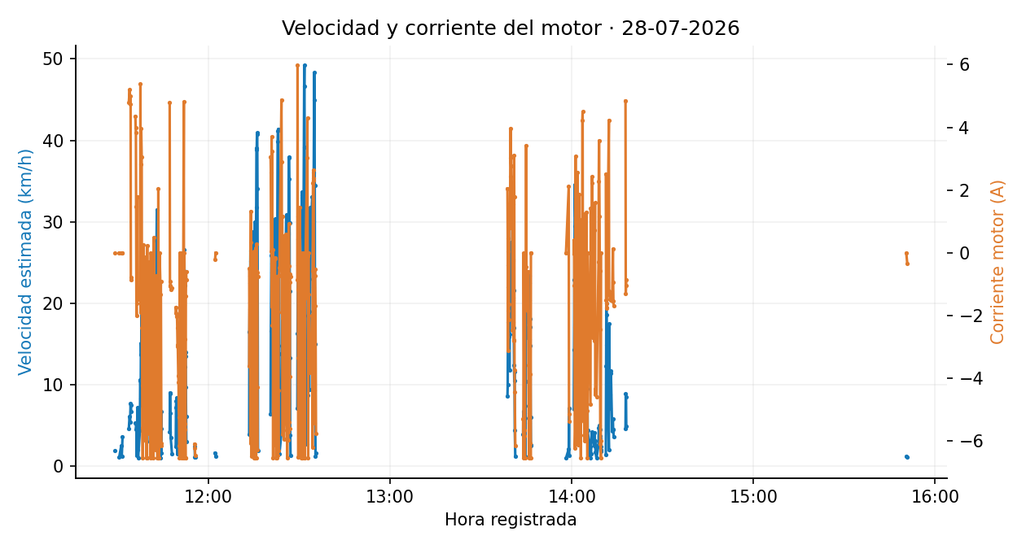
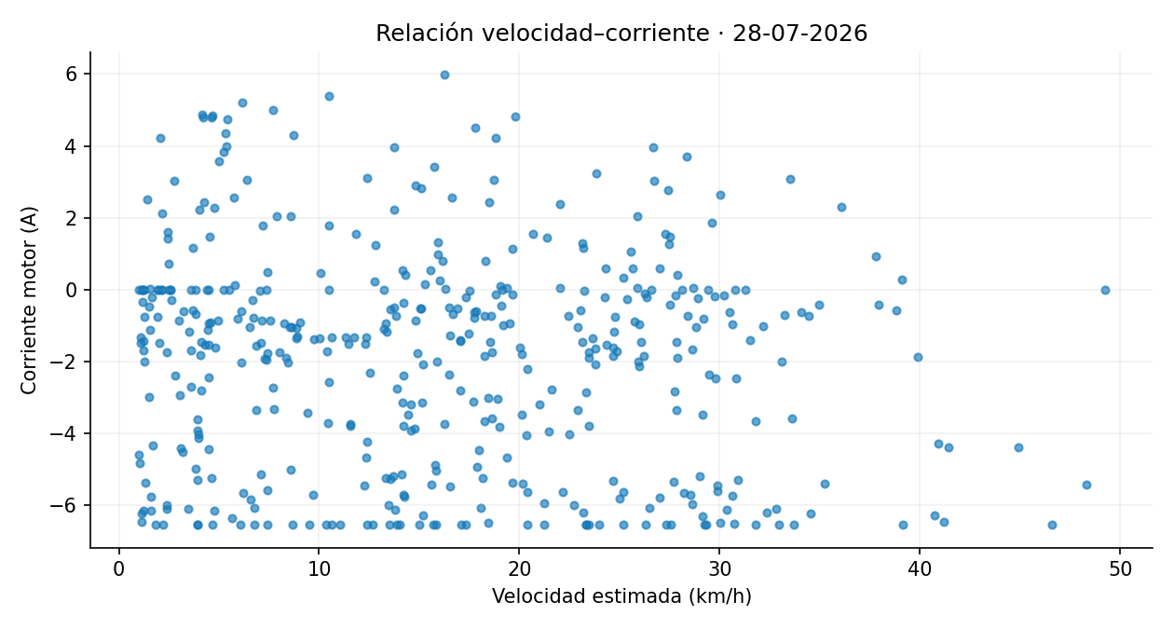
Fecha | Voltaje_Bateria | Voltaje_Panel | Corriente_Motor | Corriente_Panel | Latitud | Longitud | Distancia_desde_registro_anterior_m | Velocidad_estimada_km_h
28/07/2026, 11:29:10 | 51.78 | 30.15 | 0.00 | 0.00 | -0.339854 | -78.441092 | 2.67 | 1.92
28/07/2026, 11:30:30 | 53.05 | 29.84 | 0.00 | 0.00 | -0.339902 | -78.441047 | 1.59 | 1.15
28/07/2026, 11:31:10 | 53.30 | 29.51 | 0.00 | 0.00 | -0.339873 | -78.441042 | 3.57 | 2.57
28/07/2026, 11:31:20 | 54.68 | 34.69 | 0.00 | 0.00 | -0.339854 | -78.441069 | 1.66 | 1.20
28/07/2026, 11:31:35 | 54.72 | 37.49 | 0.00 | 0.00 | -0.339879 | -78.441095 | 5.03 | 3.62
28/07/2026, 11:33:40 | 48.85 | 28.96 | 4.80 | -1.07 | -0.339846 | -78.441058 | 6.40 | 4.61
28/07/2026, 11:33:55 | 46.93 | 31.48 | 5.20 | -0.60 | -0.339771 | -78.440849 | 8.54 | 6.15
28/07/2026, 11:34:05 | 47.22 | 33.03 | 4.75 | -1.48 | -0.339753 | -78.440714 | 7.56 | 5.44
28/07/2026, 11:34:15 | 46.82 | 33.59 | 4.99 | -0.07 | -0.339876 | -78.440600 | 10.68 | 7.69
28/07/2026, 11:34:20 | 47.87 | 35.07 | -0.79 | 0.52 | -0.339872 | -78.440516 | 9.34 | 6.73
28/07/2026, 11:34:25 | 49.70 | 36.25 | -0.87 | 0.81 | -0.339876 | -78.440422 | 10.51 | 7.57
28/07/2026, 11:35:50 | 48.18 | 24.03 | 4.35 | -0.53 | -0.339878 | -78.440333 | 7.38 | 5.31
28/07/2026, 11:35:55 | 48.59 | 24.17 | 4.00 | -1.03 | -0.339876 | -78.440266 | 7.47 | 5.38
28/07/2026, 11:36:00 | 48.41 | 24.53 | 3.82 | 0.03 | -0.339870 | -78.440201 | 7.27 | 5.24
28/07/2026, 11:36:05 | 48.33 | 24.65 | 1.47 | -1.35 | -0.339865 | -78.440145 | 6.29 | 4.53
28/07/2026, 11:36:10 | 49.33 | 25.12 | -1.62 | 1.47 | -0.339857 | -78.440085 | 6.71 | 4.83
28/07/2026, 11:36:15 | 50.45 | 25.18 | -2.00 | 2.05 | -0.339858 | -78.440069 | 1.80 | 1.30
28/07/2026, 11:36:30 | 48.27 | 23.24 | 1.79 | 0.09 | -0.339862 | -78.439965 | 10.00 | 7.20
28/07/2026, 11:36:35 | 49.72 | 23.76 | -1.49 | 1.56 | -0.339871 | -78.439941 | 2.82 | 2.03
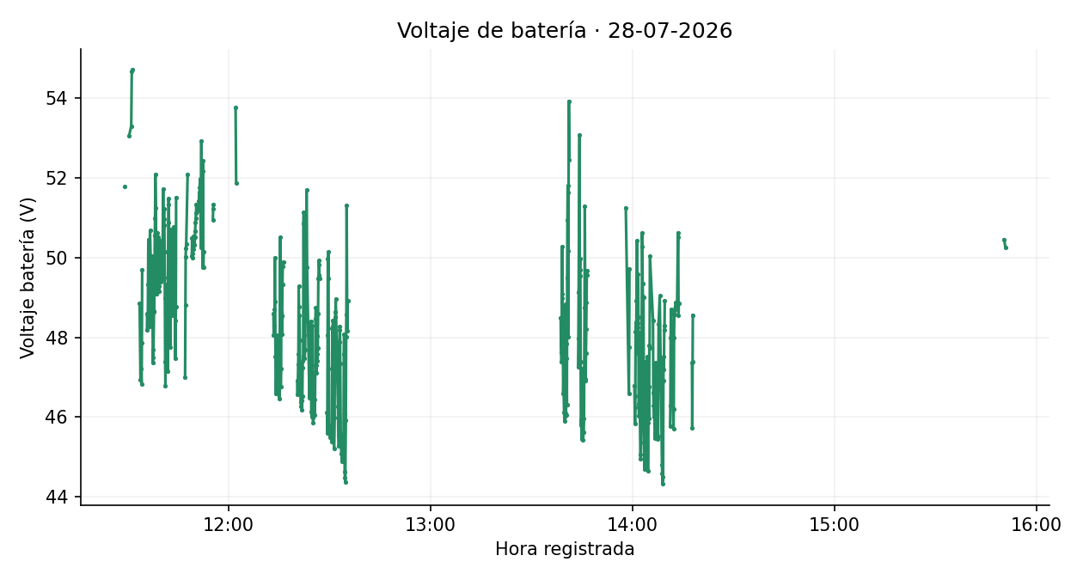
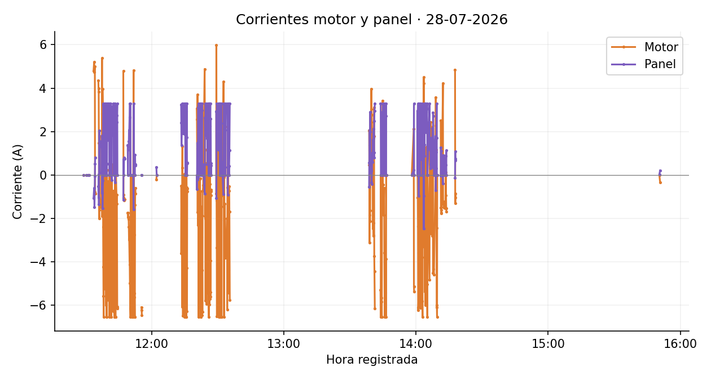
28/07/2026, 11:36:45 | 50.68 | 23.32 | -1.49 | 1.34 | -0.339887 | -78.439934 | 1.49 | 1.08
28/07/2026, 11:37:20 | 48.37 | 25.08 | -1.13 | 1.29 | -0.339868 | -78.439882 | 6.18 | 4.45
28/07/2026, 11:37:25 | 50.04 | 25.92 | -1.34 | 1.36 | -0.339822 | -78.439757 | 14.77 | 10.63
28/07/2026, 11:37:30 | 49.02 | 25.82 | 5.38 | -0.83 | -0.339757 | -78.439644 | 14.59 | 10.51
28/07/2026, 11:37:35 | 47.36 | 24.58 | -1.91 | 1.82 | -0.339780 | -78.439542 | 11.56 | 8.33
28/07/2026, 11:37:40 | 47.70 | 24.47 | 2.83 | -0.40 | -0.339946 | -78.439453 | 20.99 | 15.11
28/07/2026, 11:37:45 | 47.50 | 24.35 | 3.96 | -1.53 | -0.340103 | -78.439383 | 19.10 | 13.75
28/07/2026, 11:37:55 | 48.63 | 25.61 | 3.05 | -0.27 | -0.340481 | -78.439212 | 26.02 | 18.74
28/07/2026, 11:38:00 | 48.66 | 25.76 | -2.40 | 1.95 | -0.340641 | -78.439134 | 19.75 | 14.22
28/07/2026, 11:38:05 | 49.45 | 25.95 | -4.22 | 3.22 | -0.340748 | -78.439022 | 17.22 | 12.40
28/07/2026, 11:38:10 | 50.55 | 26.96 | -5.57 | 3.28 | -0.340753 | -78.438929 | 10.34 | 7.44
28/07/2026, 11:38:15 | 50.98 | 27.55 | -6.55 | 0.00 | -0.340780 | -78.438777 | 17.23 | 12.41
28/07/2026, 11:38:20 | 52.09 | 27.48 | -3.91 | 0.00 | -0.340826 | -78.438600 | 20.28 | 14.60
28/07/2026, 11:38:30 | 51.24 | 27.89 | -4.94 | 0.00 | -0.341076 | -78.438266 | 24.86 | 17.90
28/07/2026, 11:38:35 | 50.29 | 27.53 | 0.25 | 2.20 | -0.341171 | -78.438090 | 22.25 | 16.02
28/07/2026, 11:38:40 | 49.09 | 26.96 | -5.02 | 3.28 | -0.341070 | -78.438055 | 11.91 | 8.58
28/07/2026, 11:38:45 | 49.45 | 27.06 | -5.25 | 3.28 | -0.340944 | -78.438164 | 18.52 | 13.34
28/07/2026, 11:38:50 | 50.18 | 27.53 | -0.36 | 1.56 | -0.340799 | -78.438266 | 19.74 | 14.22
28/07/2026, 11:38:55 | 50.62 | 27.32 | -3.47 | 3.28 | -0.340655 | -78.438376 | 20.08 | 14.46
28/07/2026, 11:39:00 | 50.47 | 27.33 | -3.67 | 2.70 | -0.340464 | -78.438500 | 25.33 | 18.24
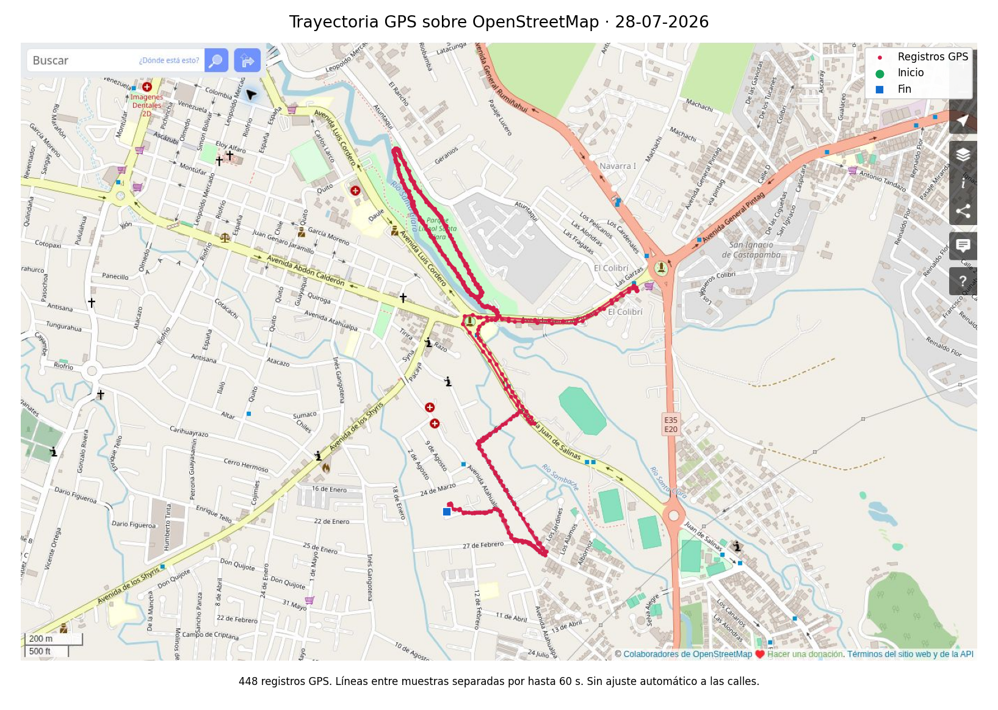
28/07/2026, 11:39:05 | 50.42 | 28.25 | -3.19 | 2.62 | -0.340243 | -78.438641 | 29.18 | 21.01
28/07/2026, 11:39:10 | 50.52 | 28.19 | -0.14 | 1.80 | -0.340045 | -78.438768 | 26.17 | 18.84
28/07/2026, 11:39:15 | 49.86 | 27.78 | -5.99 | 3.28 | -0.339901 | -78.438855 | 18.70 | 13.47
28/07/2026, 11:39:20 | 49.40 | 27.21 | -5.18 | 0.00 | -0.339755 | -78.438945 | 19.03 | 13.70
28/07/2026, 11:39:25 | 49.16 | 27.11 | -3.78 | 3.28 | -0.339605 | -78.439039 | 19.72 | 14.20
28/07/2026, 11:39:30 | 49.28 | 27.54 | -6.53 | 0.00 | -0.339422 | -78.439154 | 24.05 | 17.32
28/07/2026, 11:39:35 | 49.67 | 28.03 | -4.06 | 0.00 | -0.339201 | -78.439279 | 28.28 | 20.36
28/07/2026, 11:39:40 | 50.18 | 28.47 | -6.55 | 0.00 | -0.339038 | -78.439374 | 20.86 | 15.02
28/07/2026, 11:39:45 | 49.94 | 28.36 | 0.24 | 0.52 | -0.338901 | -78.439456 | 17.76 | 12.79
28/07/2026, 11:39:50 | 50.33 | 27.73 | -2.56 | 1.79 | -0.338790 | -78.439525 | 14.54 | 10.47
28/07/2026, 11:39:55 | 50.42 | 27.71 | -5.77 | 3.28 | -0.338636 | -78.439615 | 19.84 | 14.28
28/07/2026, 11:40:00 | 49.40 | 27.29 | -5.72 | 3.28 | -0.338488 | -78.439713 | 19.77 | 14.23
28/07/2026, 11:40:05 | 49.46 | 26.30 | -0.53 | 2.50 | -0.338305 | -78.439819 | 23.49 | 16.91
28/07/2026, 11:40:10 | 50.02 | 27.09 | -5.25 | 3.28 | -0.338112 | -78.439939 | 25.24 | 18.18
28/07/2026, 11:40:15 | 50.27 | 28.47 | -5.14 | 3.28 | -0.337968 | -78.440039 | 19.58 | 14.10
28/07/2026, 11:40:25 | 49.48 | 28.45 | -0.28 | 1.59 | -0.337814 | -78.440113 | 9.26 | 6.67
28/07/2026, 11:40:40 | 51.73 | 28.74 | -4.41 | 2.97 | -0.337698 | -78.440092 | 4.28 | 3.08
28/07/2026, 11:40:45 | 50.75 | 29.36 | -4.03 | 2.61 | -0.337682 | -78.440045 | 5.49 | 3.96
28/07/2026, 11:40:50 | 50.96 | 29.91 | -6.55 | 3.28 | -0.337656 | -78.440003 | 5.45 | 3.93
28/07/2026, 11:40:55 | 51.22 | 30.05 | 0.00 | 0.00 | -0.337616 | -78.439947 | 7.64 | 5.50
28/07/2026, 11:41:00 | 50.81 | 29.63 | -1.56 | 2.97 | -0.337567 | -78.439877 | 9.53 | 6.86
28/07/2026, 11:41:05 | 50.14 | 28.96 | -5.70 | 3.28 | -0.337490 | -78.439783 | 13.50 | 9.72
28/07/2026, 11:41:10 | 48.99 | 28.24 | -2.36 | 3.28 | -0.337372 | -78.439614 | 22.93 | 16.51
28/07/2026, 11:41:15 | 47.39 | 27.59 | -1.17 | 2.46 | -0.337266 | -78.439485 | 18.58 | 13.38
28/07/2026, 11:41:20 | 46.78 | 27.59 | -0.69 | 2.48 | -0.337145 | -78.439315 | 23.20 | 16.70
28/07/2026, 11:41:25 | 48.05 | 27.69 | -0.20 | 2.53 | -0.337006 | -78.439149 | 24.06 | 17.32
28/07/2026, 11:41:30 | 48.64 | 28.05 | -1.40 | 3.28 | -0.336884 | -78.438974 | 23.71 | 17.07
28/07/2026, 11:41:35 | 48.02 | 28.33 | -5.26 | 0.00 | -0.336792 | -78.438832 | 18.82 | 13.55
28/07/2026, 11:41:40 | 49.03 | 28.99 | -4.66 | 0.00 | -0.336890 | -78.438712 | 17.16 | 12.36
28/07/2026, 11:41:45 | 49.34 | 29.36 | -6.55 | 0.00 | -0.337006 | -78.438637 | 15.33 | 11.04
28/07/2026, 11:41:50 | 48.80 | 29.10 | -2.74 | 0.00 | -0.337081 | -78.438578 | 10.69 | 7.69
28/07/2026, 11:41:55 | 47.97 | 27.92 | 0.49 | -0.24 | -0.337150 | -78.438515 | 10.29 | 7.41
28/07/2026, 11:42:00 | 47.15 | 27.23 | -3.34 | 3.15 | -0.337138 | -78.438430 | 9.54 | 6.87
28/07/2026, 11:42:05 | 49.51 | 28.29 | -4.87 | 3.02 | -0.336962 | -78.438519 | 21.91 | 15.78
28/07/2026, 11:42:10 | 50.88 | 29.42 | -4.68 | 2.67 | -0.336771 | -78.438668 | 26.90 | 19.37
28/07/2026, 11:42:15 | 51.48 | 30.04 | -3.75 | 2.51 | -0.336615 | -78.438797 | 22.60 | 16.27
28/07/2026, 11:42:20 | 51.33 | 30.14 | -3.19 | 2.07 | -0.336473 | -78.438912 | 20.25 | 14.58
28/07/2026, 11:42:25 | 50.27 | 31.08 | -3.15 | 2.06 | -0.336314 | -78.439014 | 21.04 | 15.15
28/07/2026, 11:42:30 | 49.93 | 31.54 | -3.14 | 2.34 | -0.336163 | -78.439107 | 19.67 | 14.17
28/07/2026, 11:42:35 | 49.83 | 31.85 | -6.29 | 3.28 | -0.336001 | -78.439205 | 21.07 | 15.17
28/07/2026, 11:42:40 | 49.17 | 31.16 | -0.73 | 1.81 | -0.335800 | -78.439313 | 25.39 | 18.28
28/07/2026, 11:42:45 | 47.76 | 30.01 | -5.47 | 3.28 | -0.335627 | -78.439425 | 22.97 | 16.54
28/07/2026, 11:42:50 | 48.81 | 30.87 | -5.35 | 0.00 | -0.335322 | -78.439590 | 38.50 | 27.72
28/07/2026, 11:42:55 | 50.31 | 32.06 | -1.41 | 0.89 | -0.334989 | -78.439800 | 43.76 | 31.51
28/07/2026, 11:43:00 | 50.70 | 32.68 | -6.20 | 3.28 | -0.334754 | -78.439968 | 32.18 | 23.17
28/07/2026, 11:43:05 | 50.44 | 32.80 | -6.55 | 0.00 | -0.334609 | -78.440064 | 19.27 | 13.87
28/07/2026, 11:43:10 | 49.76 | 31.56 | -6.55 | 0.00 | -0.334523 | -78.440129 | 12.06 | 8.68
28/07/2026, 11:43:15 | 49.62 | 31.32 | -6.55 | 0.00 | -0.334398 | -78.440165 | 14.41 | 10.37
28/07/2026, 11:43:20 | 49.47 | 32.16 | -3.71 | 3.28 | -0.334269 | -78.440146 | 14.51 | 10.45
28/07/2026, 11:43:25 | 48.93 | 31.97 | 2.04 | -0.33 | -0.334181 | -78.440103 | 10.94 | 7.87 | Imágenes estáticas de los datos depurados. Velocidad estimada original. Se mantienen los signos de corriente. Gráficas y mapas separan interrupciones superiores a 60 s. Cartografía © colaboradores de OpenStreetMap, https://www.openstreetmap.org/copyright.
28/07/2026, 11:43:30 | 48.56 | 30.95 | -3.79 | 3.27 | -0.334076 | -78.440003 | 16.04 | 11.55
28/07/2026, 11:43:35 | 49.32 | 31.81 | -6.55 | 0.00 | -0.333995 | -78.439867 | 17.61 | 12.68
28/07/2026, 11:43:40 | 49.77 | 33.33 | -6.55 | 0.00 | -0.333975 | -78.439736 | 14.77 | 10.63
28/07/2026, 11:43:50 | 50.77 | 33.68 | 0.00 | 0.00 | -0.333968 | -78.439625 | 2.96 | 2.13
28/07/2026, 11:44:10 | 48.43 | 29.53 | -1.34 | 2.74 | -0.333968 | -78.439617 | 1.50 | 1.08
28/07/2026, 11:44:15 | 47.47 | 28.90 | -0.90 | 2.43 | -0.333931 | -78.439573 | 6.39 | 4.60
28/07/2026, 11:44:25 | 48.76 | 28.84 | -6.08 | 3.28 | -0.333736 | -78.439549 | 9.38 | 6.75
28/07/2026, 11:44:30 | 51.50 | 29.07 | -6.16 | 0.00 | -0.333720 | -78.439561 | 2.25 | 1.62
28/07/2026, 11:47:10 | 47.00 | 21.41 | 4.78 | -1.14 | -0.333675 | -78.439594 | 5.86 | 4.22
28/07/2026, 11:47:15 | 48.81 | 22.53 | -0.91 | 0.72 | -0.333602 | -78.439681 | 12.60 | 9.07
28/07/2026, 11:47:20 | 50.02 | 23.90 | -1.06 | 0.00 | -0.333570 | -78.439787 | 12.33 | 8.88
28/07/2026, 11:47:25 | 50.24 | 24.92 | -1.03 | 0.00 | -0.333542 | -78.439864 | 9.09 | 6.55
28/07/2026, 11:47:30 | 50.35 | 25.90 | -1.18 | 0.79 | -0.333559 | -78.439905 | 4.88 | 3.51
28/07/2026, 11:47:55 | 52.08 | 29.61 | -1.12 | 0.75 | -0.333569 | -78.439925 | 2.19 | 1.58
28/07/2026, 11:49:10 | 50.04 | 32.08 | -1.75 | 1.38 | -0.333557 | -78.439974 | 3.33 | 2.40
28/07/2026, 11:49:15 | 50.49 | 31.58 | -1.93 | 0.00 | -0.333498 | -78.440043 | 10.08 | 7.26
28/07/2026, 11:49:20 | 50.10 | 30.53 | -1.73 | 1.16 | -0.333425 | -78.440112 | 11.16 | 8.04
28/07/2026, 11:49:25 | 50.00 | 30.41 | -1.95 | 1.32 | -0.333355 | -78.440171 | 10.26 | 7.38
28/07/2026, 11:49:30 | 50.43 | 31.44 | -2.03 | 1.39 | -0.333270 | -78.440234 | 11.72 | 8.44
28/07/2026, 11:49:35 | 50.54 | 32.49 | -2.02 | 1.33 | -0.333220 | -78.440291 | 8.49 | 6.11
28/07/2026, 11:49:40 | 50.46 | 32.16 | -2.39 | 1.54 | -0.333205 | -78.440323 | 3.91 | 2.82
28/07/2026, 11:49:45 | 50.22 | 32.13 | -2.98 | 2.06 | -0.333201 | -78.440342 | 2.10 | 1.51
28/07/2026, 11:49:50 | 50.33 | 32.87 | -2.93 | 1.92 | -0.333177 | -78.440371 | 4.23 | 3.05
28/07/2026, 11:50:00 | 50.32 | 33.01 | -3.93 | 2.66 | -0.333106 | -78.440447 | 5.46 | 3.93
28/07/2026, 11:50:05 | 50.51 | 32.81 | -4.14 | 2.65 | -0.333064 | -78.440473 | 5.50 | 3.96
28/07/2026, 11:50:10 | 50.66 | 33.43 | -4.99 | 3.28 | -0.333029 | -78.440506 | 5.34 | 3.85
28/07/2026, 11:50:15 | 50.89 | 34.37 | -5.25 | 0.00 | -0.332979 | -78.440534 | 6.42 | 4.62
28/07/2026, 11:50:20 | 50.99 | 34.92 | -6.16 | 3.28 | -0.332927 | -78.440564 | 6.62 | 4.76
28/07/2026, 11:50:25 | 51.11 | 35.11 | -6.55 | 0.00 | -0.332884 | -78.440586 | 5.44 | 3.91
28/07/2026, 11:50:30 | 51.34 | 34.46 | 0.00 | 0.00 | -0.332858 | -78.440593 | 2.97 | 2.14
28/07/2026, 11:51:10 | 51.19 | 33.21 | -6.55 | 0.00 | -0.332835 | -78.440606 | 3.05 | 2.20
28/07/2026, 11:51:15 | 51.43 | 33.58 | 0.00 | 0.00 | -0.332787 | -78.440632 | 6.09 | 4.38
28/07/2026, 11:51:20 | 51.54 | 33.34 | 0.00 | 0.00 | -0.332733 | -78.440670 | 7.29 | 5.25
28/07/2026, 11:51:25 | 51.64 | 32.68 | -6.35 | 0.00 | -0.332671 | -78.440703 | 7.86 | 5.66
28/07/2026, 11:51:30 | 51.76 | 32.47 | -6.55 | 0.00 | -0.332619 | -78.440730 | 6.52 | 4.69
28/07/2026, 11:51:35 | 51.86 | 32.32 | 0.00 | 0.00 | -0.332544 | -78.440784 | 10.22 | 7.36
28/07/2026, 11:51:40 | 51.97 | 32.47 | 0.00 | 0.00 | -0.332403 | -78.440869 | 18.36 | 13.22
28/07/2026, 11:51:50 | 50.25 | 32.37 | 4.82 | -1.58 | -0.332009 | -78.441177 | 27.47 | 19.78
28/07/2026, 11:51:55 | 51.62 | 32.05 | -6.55 | 3.28 | -0.331753 | -78.441333 | 33.34 | 24.00
28/07/2026, 11:52:00 | 52.92 | 33.51 | 0.00 | 0.00 | -0.331467 | -78.441502 | 36.92 | 26.58
28/07/2026, 11:52:05 | 50.81 | 33.64 | -5.63 | 0.00 | -0.331239 | -78.441659 | 30.82 | 22.19
28/07/2026, 11:52:10 | 51.85 | 32.74 | -2.76 | 0.00 | -0.331094 | -78.441754 | 19.26 | 13.87
28/07/2026, 11:52:15 | 51.40 | 32.28 | -5.45 | 0.00 | -0.330970 | -78.441843 | 17.01 | 12.24
28/07/2026, 11:52:20 | 49.75 | 32.85 | -6.55 | 0.00 | -0.330824 | -78.441941 | 19.49 | 14.03
28/07/2026, 11:52:25 | 52.44 | 33.23 | -6.55 | 0.00 | -0.330684 | -78.442036 | 18.80 | 13.53
28/07/2026, 11:52:30 | 52.17 | 32.50 | -1.38 | 0.94 | -0.330581 | -78.442100 | 13.55 | 9.76
28/07/2026, 11:52:35 | 49.76 | 30.21 | -0.61 | 0.44 | -0.330513 | -78.442136 | 8.47 | 6.10
28/07/2026, 11:52:40 | 50.14 | 31.07 | -0.85 | 0.50 | -0.330476 | -78.442142 | 4.20 | 3.02
28/07/2026, 11:55:25 | 50.95 | 30.18 | -6.09 | 0.00 | -0.330453 | -78.442133 | 3.33 | 2.40
28/07/2026, 11:55:30 | 51.22 | 30.77 | -6.23 | 0.00 | -0.330460 | -78.442145 | 1.61 | 1.16
28/07/2026, 11:55:35 | 51.33 | 30.74 | -6.47 | 0.00 | -0.330469 | -78.442157 | 1.62 | 1.16
28/07/2026, 12:02:10 | 53.76 | 30.12 | -0.20 | 0.35 | -0.330487 | -78.442136 | 2.30 | 1.66
28/07/2026, 12:02:20 | 51.88 | 28.77 | 0.00 | 0.00 | -0.330512 | -78.442131 | 1.75 | 1.26
28/07/2026, 12:13:25 | 48.59 | 28.30 | -3.60 | 3.24 | -0.330420 | -78.442129 | 5.45 | 3.92
28/07/2026, 12:13:30 | 48.05 | 28.31 | -0.51 | 2.40 | -0.330232 | -78.442214 | 22.92 | 16.50
28/07/2026, 12:13:35 | 48.29 | 28.67 | -1.79 | 1.36 | -0.330009 | -78.442329 | 27.92 | 20.10
28/07/2026, 12:13:45 | 48.71 | 28.46 | -0.72 | 2.13 | -0.329560 | -78.442538 | 31.19 | 22.45
28/07/2026, 12:13:50 | 50.00 | 28.37 | -6.07 | 3.28 | -0.329238 | -78.442616 | 36.77 | 26.48
28/07/2026, 12:13:55 | 48.89 | 28.29 | 0.32 | 1.97 | -0.328932 | -78.442691 | 35.00 | 25.20
28/07/2026, 12:14:00 | 47.53 | 27.89 | 1.33 | 2.65 | -0.328734 | -78.442680 | 22.11 | 15.92
28/07/2026, 12:14:05 | 46.70 | 27.55 | -1.04 | 2.84 | -0.328800 | -78.442596 | 11.95 | 8.61
28/07/2026, 12:14:10 | 46.59 | 27.45 | -0.86 | 1.91 | -0.328974 | -78.442532 | 20.57 | 14.81
28/07/2026, 12:14:15 | 46.85 | 27.04 | -6.49 | 3.28 | -0.329167 | -78.442408 | 25.61 | 18.44
28/07/2026, 12:14:20 | 47.20 | 26.55 | -0.02 | 2.62 | -0.329430 | -78.442283 | 32.30 | 23.26
28/07/2026, 12:14:25 | 46.95 | 26.23 | -0.15 | 2.57 | -0.329740 | -78.442128 | 38.60 | 27.79
28/07/2026, 12:14:30 | 46.59 | 26.35 | -1.90 | 2.84 | -0.330046 | -78.441961 | 38.75 | 27.90
28/07/2026, 12:14:40 | 47.88 | 26.49 | -1.03 | 2.87 | -0.330566 | -78.441475 | 40.03 | 28.82
28/07/2026, 12:14:45 | 48.05 | 26.48 | -1.62 | 2.23 | -0.330807 | -78.441283 | 34.26 | 24.67
28/07/2026, 12:14:50 | 46.98 | 26.60 | -0.97 | 2.84 | -0.331091 | -78.441126 | 36.07 | 25.97
28/07/2026, 12:14:55 | 47.29 | 26.99 | -6.55 | 3.28 | -0.331407 | -78.440996 | 37.95 | 27.33
28/07/2026, 12:15:00 | 47.71 | 27.59 | 0.04 | 1.89 | -0.331732 | -78.440846 | 39.83 | 28.68
28/07/2026, 12:15:05 | 47.17 | 27.38 | -1.75 | 2.66 | -0.331990 | -78.440707 | 32.61 | 23.48
28/07/2026, 12:15:10 | 46.47 | 26.69 | -0.21 | 2.58 | -0.332247 | -78.440547 | 33.67 | 24.24
28/07/2026, 12:15:15 | 47.09 | 26.86 | -6.55 | 3.28 | -0.332542 | -78.440403 | 36.52 | 26.30
28/07/2026, 12:15:20 | 48.57 | 27.58 | -6.48 | 0.00 | -0.332865 | -78.440212 | 41.68 | 30.01
28/07/2026, 12:15:25 | 50.51 | 28.03 | -6.55 | 0.00 | -0.333076 | -78.440051 | 29.49 | 21.23
28/07/2026, 12:15:30 | 49.48 | 27.54 | 0.14 | 3.01 | -0.333261 | -78.440097 | 21.20 | 15.27
28/07/2026, 12:15:35 | 46.77 | 26.60 | -1.28 | 2.12 | -0.333218 | -78.440299 | 22.96 | 16.53
28/07/2026, 12:15:40 | 47.22 | 26.54 | -6.55 | 3.28 | -0.332962 | -78.440530 | 38.28 | 27.56
28/07/2026, 12:15:45 | 48.65 | 26.70 | -6.55 | 0.00 | -0.332634 | -78.440754 | 44.19 | 31.82
28/07/2026, 12:15:50 | 48.53 | 26.78 | 0.27 | 2.92 | -0.332241 | -78.441044 | 54.28 | 39.08
28/07/2026, 12:15:55 | 48.08 | 26.46 | -0.57 | 1.73 | -0.331848 | -78.441328 | 53.94 | 38.84
28/07/2026, 12:16:00 | 48.55 | 26.35 | -4.29 | 3.28 | -0.331413 | -78.441595 | 56.84 | 40.92
28/07/2026, 12:16:05 | 49.33 | 27.74 | -6.27 | 0.00 | -0.330983 | -78.441869 | 56.58 | 40.74
28/07/2026, 12:16:10 | 49.78 | 27.96 | -0.64 | 0.56 | -0.330605 | -78.442065 | 47.36 | 34.10
28/07/2026, 12:16:20 | 49.89 | 27.14 | -0.75 | 0.54 | -0.330496 | -78.442121 | 2.71 | 1.95
28/07/2026, 12:20:30 | 46.91 | 26.22 | 3.06 | -0.03 | -0.330425 | -78.442143 | 8.89 | 6.40
28/07/2026, 12:20:35 | 46.58 | 25.84 | 2.56 | -0.65 | -0.330223 | -78.442194 | 23.07 | 16.61
28/07/2026, 12:20:45 | 47.32 | 26.00 | 0.05 | 1.48 | -0.329686 | -78.442457 | 35.99 | 25.91
28/07/2026, 12:20:50 | 47.58 | 26.46 | 3.70 | -0.20 | -0.329360 | -78.442597 | 39.38 | 28.35
28/07/2026, 12:20:55 | 49.28 | 26.52 | -1.72 | 1.21 | -0.329062 | -78.442682 | 34.52 | 24.85
28/07/2026, 12:21:00 | 48.78 | 25.96 | 3.24 | -0.11 | -0.328769 | -78.442737 | 33.10 | 23.83
28/07/2026, 12:21:05 | 47.35 | 26.16 | -2.31 | 3.10 | -0.328763 | -78.442580 | 17.44 | 12.55
28/07/2026, 12:21:10 | 48.56 | 27.04 | -2.01 | 3.09 | -0.328954 | -78.442524 | 22.05 | 15.88
28/07/2026, 12:21:15 | 47.92 | 27.79 | 0.10 | 3.09 | -0.329162 | -78.442408 | 26.48 | 19.06
28/07/2026, 12:21:20 | 47.00 | 28.14 | -6.54 | 3.28 | -0.329416 | -78.442261 | 32.61 | 23.48
28/07/2026, 12:21:25 | 46.73 | 27.98 | -0.24 | 3.20 | -0.329743 | -78.442110 | 40.14 | 28.90
28/07/2026, 12:21:30 | 46.37 | 28.15 | -1.67 | 0.00 | -0.330048 | -78.441923 | 39.75 | 28.62
28/07/2026, 12:21:40 | 46.26 | 27.56 | -1.47 | 3.04 | -0.330583 | -78.441466 | 38.67 | 27.84
28/07/2026, 12:21:45 | 46.42 | 27.37 | -1.84 | 3.28 | -0.330842 | -78.441265 | 36.42 | 26.22
28/07/2026, 12:21:55 | 46.18 | 28.02 | -0.19 | 2.48 | -0.331486 | -78.440952 | 41.34 | 29.76
28/07/2026, 12:22:00 | 46.53 | 28.87 | -0.15 | 3.28 | -0.331827 | -78.440791 | 41.95 | 30.20
28/07/2026, 12:22:05 | 47.23 | 29.84 | -6.12 | 0.00 | -0.332150 | -78.440593 | 42.16 | 30.35
28/07/2026, 12:22:10 | 47.41 | 29.52 | -2.82 | 0.00 | -0.332455 | -78.440428 | 38.53 | 27.74
28/07/2026, 12:22:15 | 47.52 | 30.14 | -0.76 | 0.00 | -0.332724 | -78.440276 | 34.40 | 24.77
28/07/2026, 12:22:20 | 50.85 | 32.04 | -6.55 | 0.00 | -0.332975 | -78.440086 | 34.99 | 25.19
28/07/2026, 12:22:25 | 51.14 | 32.58 | -3.47 | 0.00 | -0.333224 | -78.440049 | 27.97 | 20.14
28/07/2026, 12:22:30 | 48.41 | 32.50 | -6.55 | 3.28 | -0.333268 | -78.440242 | 21.99 | 15.83
28/07/2026, 12:22:35 | 48.06 | 32.66 | -2.87 | 0.00 | -0.333062 | -78.440448 | 32.41 | 23.33
28/07/2026, 12:22:40 | 47.48 | 32.21 | -1.46 | 0.00 | -0.332818 | -78.440603 | 32.17 | 23.16
28/07/2026, 12:22:50 | 47.69 | 32.61 | -1.87 | 2.98 | -0.332115 | -78.441099 | 55.42 | 39.90
28/07/2026, 12:22:55 | 48.84 | 33.06 | -6.47 | 3.28 | -0.331698 | -78.441400 | 57.23 | 41.20
28/07/2026, 12:23:00 | 49.30 | 33.20 | -4.40 | 0.00 | -0.331250 | -78.441659 | 57.52 | 41.41
28/07/2026, 12:23:05 | 49.04 | 32.99 | -6.30 | 0.00 | -0.330947 | -78.441861 | 40.48 | 29.15
28/07/2026, 12:23:10 | 49.52 | 33.14 | -0.72 | 0.43 | -0.330644 | -78.442045 | 39.46 | 28.41
28/07/2026, 12:23:15 | 51.70 | 32.84 | -0.73 | 0.50 | -0.330486 | -78.442115 | 19.22 | 13.84
28/07/2026, 12:23:25 | 49.75 | 31.04 | -0.48 | 0.47 | -0.330496 | -78.442139 | 2.09 | 1.51
28/07/2026, 12:24:05 | 46.48 | 24.99 | 4.88 | -0.85 | -0.330448 | -78.442150 | 5.79 | 4.17
28/07/2026, 12:24:10 | 46.54 | 25.18 | 2.90 | 0.50 | -0.330269 | -78.442198 | 20.58 | 14.82
28/07/2026, 12:24:15 | 47.38 | 25.88 | -1.89 | 2.64 | -0.330007 | -78.442329 | 32.63 | 23.49
28/07/2026, 12:24:20 | 47.77 | 26.07 | 1.16 | 1.83 | -0.329758 | -78.442477 | 32.23 | 23.20
28/07/2026, 12:24:25 | 47.70 | 26.63 | -1.99 | 2.57 | -0.329450 | -78.442580 | 36.01 | 25.93
28/07/2026, 12:24:30 | 48.41 | 27.94 | -5.78 | 3.28 | -0.329125 | -78.442667 | 37.49 | 26.99
28/07/2026, 12:24:35 | 47.79 | 27.80 | -2.09 | 2.22 | -0.328838 | -78.442744 | 33.05 | 23.79
28/07/2026, 12:24:40 | 46.13 | 26.25 | -1.09 | 2.75 | -0.328716 | -78.442633 | 18.39 | 13.24
28/07/2026, 12:24:45 | 46.02 | 25.65 | 0.55 | 2.94 | -0.328887 | -78.442540 | 21.63 | 15.57
28/07/2026, 12:24:50 | 47.31 | 25.91 | -0.72 | 2.90 | -0.329098 | -78.442444 | 25.82 | 18.59
28/07/2026, 12:24:55 | 48.30 | 25.94 | -5.94 | 3.28 | -0.329340 | -78.442335 | 29.52 | 21.25
28/07/2026, 12:25:00 | 47.03 | 25.35 | -0.21 | 2.18 | -0.329647 | -78.442215 | 36.62 | 26.37
28/07/2026, 12:25:05 | 45.98 | 24.54 | -0.89 | 1.69 | -0.329935 | -78.442072 | 35.75 | 25.74
28/07/2026, 12:25:15 | 45.85 | 23.54 | -1.47 | 2.61 | -0.330450 | -78.441640 | 36.19 | 26.06
28/07/2026, 12:25:20 | 46.35 | 23.16 | -0.41 | 0.48 | -0.330692 | -78.441396 | 38.22 | 27.52
28/07/2026, 12:25:30 | 46.45 | 23.04 | 0.58 | 2.67 | -0.331269 | -78.441084 | 37.49 | 26.99
28/07/2026, 12:25:40 | 46.05 | 22.09 | 0.00 | 2.40 | -0.331911 | -78.440717 | 42.74 | 30.77
28/07/2026, 12:25:45 | 46.45 | 22.10 | -5.29 | 3.28 | -0.332243 | -78.440520 | 42.92 | 30.90
28/07/2026, 12:25:50 | 47.13 | 22.41 | -5.46 | 3.28 | -0.332577 | -78.440354 | 41.55 | 29.91
28/07/2026, 12:25:55 | 48.47 | 22.76 | -5.67 | 0.00 | -0.332879 | -78.440171 | 39.18 | 28.21
28/07/2026, 12:26:00 | 48.74 | 23.21 | -6.55 | 0.00 | -0.333129 | -78.440021 | 32.43 | 23.35
28/07/2026, 12:26:05 | 47.30 | 22.90 | -4.46 | 3.28 | -0.333320 | -78.440139 | 24.96 | 17.97
28/07/2026, 12:26:10 | 47.10 | 23.04 | -5.64 | 3.28 | -0.333199 | -78.440363 | 28.32 | 20.39
28/07/2026, 12:26:15 | 48.36 | 23.59 | -5.98 | 3.28 | -0.332911 | -78.440576 | 39.79 | 28.65
28/07/2026, 12:26:20 | 48.04 | 23.17 | -5.33 | 3.28 | -0.332650 | -78.440741 | 34.31 | 24.70
28/07/2026, 12:26:25 | 47.42 | 22.69 | -5.72 | 3.28 | -0.332354 | -78.440938 | 39.61 | 28.52
28/07/2026, 12:26:30 | 47.58 | 22.50 | 0.93 | 2.24 | -0.331977 | -78.441222 | 52.53 | 37.82
28/07/2026, 12:26:35 | 47.73 | 22.14 | -0.43 | 2.24 | -0.331574 | -78.441472 | 52.66 | 37.92
28/07/2026, 12:26:40 | 48.59 | 22.60 | -5.41 | 3.28 | -0.331208 | -78.441717 | 48.95 | 35.24
28/07/2026, 12:26:45 | 49.47 | 23.57 | -5.61 | 0.00 | -0.330903 | -78.441932 | 41.52 | 29.89
28/07/2026, 12:26:50 | 49.57 | 24.44 | -3.94 | 2.58 | -0.330671 | -78.442066 | 29.82 | 21.47
28/07/2026, 12:26:55 | 49.93 | 24.66 | -0.93 | 0.55 | -0.330522 | -78.442139 | 18.48 | 13.31
28/07/2026, 12:27:00 | 49.83 | 23.92 | -0.68 | 0.00 | -0.330476 | -78.442152 | 5.32 | 3.83
28/07/2026, 12:27:05 | 49.49 | 23.02 | -0.75 | 0.43 | -0.330492 | -78.442149 | 1.81 | 1.30
28/07/2026, 12:29:20 | 46.11 | 26.77 | -0.87 | 2.92 | -0.330400 | -78.442183 | 9.89 | 7.12
28/07/2026, 12:29:25 | 45.61 | 26.57 | 5.98 | -1.07 | -0.330207 | -78.442247 | 22.62 | 16.28
28/07/2026, 12:29:30 | 48.05 | 26.71 | -1.17 | 1.81 | -0.329930 | -78.442384 | 34.35 | 24.73
28/07/2026, 12:29:35 | 49.97 | 27.00 | -3.34 | 2.70 | -0.329606 | -78.442511 | 38.69 | 27.86
28/07/2026, 12:29:40 | 49.47 | 28.29 | -6.52 | 3.28 | -0.329229 | -78.442581 | 42.65 | 30.71
28/07/2026, 12:29:45 | 50.14 | 29.07 | 0.59 | 2.52 | -0.328938 | -78.442668 | 33.77 | 24.31
28/07/2026, 12:29:50 | 48.24 | 28.29 | -0.54 | 2.97 | -0.328770 | -78.442686 | 18.86 | 13.58
28/07/2026, 12:29:55 | 45.72 | 27.57 | -1.76 | 3.11 | -0.328796 | -78.442597 | 10.31 | 7.42
28/07/2026, 12:30:10 | 45.61 | 28.62 | 1.44 | 2.19 | -0.329379 | -78.442320 | 29.70 | 21.38
28/07/2026, 12:30:15 | 45.50 | 28.74 | 0.00 | 1.16 | -0.329717 | -78.442175 | 40.87 | 29.43
28/07/2026, 12:30:25 | 45.80 | 28.74 | -2.46 | 3.28 | -0.330368 | -78.441733 | 42.80 | 30.82
28/07/2026, 12:30:35 | 45.57 | 27.80 | -6.55 | 3.28 | -0.330929 | -78.441251 | 40.61 | 29.24
28/07/2026, 12:30:45 | 45.39 | 29.40 | -0.96 | 3.28 | -0.331597 | -78.440894 | 42.55 | 30.64
28/07/2026, 12:30:50 | 47.21 | 29.69 | -0.71 | 3.28 | -0.331956 | -78.440685 | 46.18 | 33.25
28/07/2026, 12:30:55 | 48.27 | 29.16 | -6.55 | 3.28 | -0.332324 | -78.440481 | 46.83 | 33.72
28/07/2026, 12:31:00 | 47.61 | 28.75 | -6.55 | 0.00 | -0.332694 | -78.440300 | 45.79 | 32.97
28/07/2026, 12:31:05 | 48.42 | 30.51 | 0.00 | 0.00 | -0.332992 | -78.440113 | 39.08 | 28.14
28/07/2026, 12:31:10 | 48.05 | 31.26 | -3.04 | 0.00 | -0.333219 | -78.440050 | 26.25 | 18.90
28/07/2026, 12:31:15 | 47.82 | 29.84 | -2.08 | 0.00 | -0.333252 | -78.440236 | 21.08 | 15.18
28/07/2026, 12:31:20 | 47.00 | 28.40 | -1.53 | 3.28 | -0.333043 | -78.440458 | 33.83 | 24.35
28/07/2026, 12:31:25 | 45.21 | 27.97 | -1.01 | 3.28 | -0.332716 | -78.440692 | 44.69 | 32.18
28/07/2026, 12:31:35 | 45.99 | 29.30 | -6.55 | 3.28 | -0.331835 | -78.441302 | 64.74 | 46.61
28/07/2026, 12:31:40 | 47.73 | 30.71 | 0.00 | 0.00 | -0.331318 | -78.441634 | 68.37 | 49.23
28/07/2026, 12:31:45 | 48.50 | 31.22 | -6.55 | 3.28 | -0.330911 | -78.441906 | 54.41 | 39.17
28/07/2026, 12:31:50 | 48.63 | 31.11 | -0.81 | 0.51 | -0.330594 | -78.442086 | 40.58 | 29.21
28/07/2026, 12:31:55 | 48.97 | 31.12 | -0.94 | 0.58 | -0.330499 | -78.442127 | 11.48 | 8.27
28/07/2026, 12:32:35 | 46.27 | 28.60 | 3.04 | -0.89 | -0.330458 | -78.442142 | 3.86 | 2.78
28/07/2026, 12:32:40 | 45.67 | 26.97 | 4.30 | 0.12 | -0.330350 | -78.442129 | 12.09 | 8.70
28/07/2026, 12:32:45 | 45.55 | 28.06 | -1.47 | 2.39 | -0.330143 | -78.442233 | 25.74 | 18.54
28/07/2026, 12:32:50 | 45.28 | 29.69 | -0.10 | 3.28 | -0.329869 | -78.442414 | 36.50 | 26.28
28/07/2026, 12:32:55 | 45.88 | 30.28 | -6.55 | 3.28 | -0.329526 | -78.442542 | 40.74 | 29.33
28/07/2026, 12:33:00 | 47.89 | 31.62 | 0.00 | 0.00 | -0.329152 | -78.442656 | 43.48 | 31.30
28/07/2026, 12:33:05 | 48.19 | 30.90 | -3.35 | 3.28 | -0.328872 | -78.442715 | 31.83 | 22.92
28/07/2026, 12:33:10 | 48.28 | 29.91 | -1.33 | 0.00 | -0.328721 | -78.442680 | 17.15 | 12.35
28/07/2026, 12:33:15 | 47.35 | 30.66 | -3.42 | 3.05 | -0.328800 | -78.442592 | 13.11 | 9.44
28/07/2026, 12:33:25 | 45.45 | 30.51 | -3.81 | 0.00 | -0.329177 | -78.442394 | 26.40 | 19.01
28/07/2026, 12:33:35 | 45.09 | 31.13 | -3.65 | 3.28 | -0.329818 | -78.442111 | 44.15 | 31.79
28/07/2026, 12:33:50 | 44.89 | 28.53 | -3.47 | 2.88 | -0.330723 | -78.441381 | 40.49 | 29.16
28/07/2026, 12:34:15 | 45.60 | 32.13 | -1.99 | 2.93 | -0.332532 | -78.440420 | 45.97 | 33.10
28/07/2026, 12:34:20 | 47.58 | 33.50 | -6.20 | 3.28 | -0.332889 | -78.440230 | 44.93 | 32.35
28/07/2026, 12:34:25 | 48.07 | 33.50 | -0.57 | 2.07 | -0.333127 | -78.440069 | 31.99 | 23.03
28/07/2026, 12:34:30 | 46.08 | 30.90 | 2.22 | 0.37 | -0.333280 | -78.440146 | 19.09 | 13.75
28/07/2026, 12:34:35 | 44.63 | 29.82 | 2.39 | -0.92 | -0.333143 | -78.440385 | 30.62 | 22.05
28/07/2026, 12:34:40 | 44.47 | 30.41 | 2.63 | 0.17 | -0.332841 | -78.440607 | 41.72 | 30.04
28/07/2026, 12:34:45 | 44.37 | 30.30 | 2.31 | 1.44 | -0.332462 | -78.440851 | 50.12 | 36.09
28/07/2026, 12:34:55 | 45.92 | 31.60 | -5.43 | 3.28 | -0.331491 | -78.441515 | 67.11 | 48.32
28/07/2026, 12:35:00 | 48.02 | 34.38 | -4.39 | 0.00 | -0.331024 | -78.441827 | 62.38 | 44.92
28/07/2026, 12:35:05 | 48.57 | 34.65 | -0.74 | 0.42 | -0.330657 | -78.442050 | 47.81 | 34.43
28/07/2026, 12:35:10 | 51.32 | 34.75 | -0.53 | 0.00 | -0.330487 | -78.442130 | 20.87 | 15.03
28/07/2026, 12:35:20 | 48.17 | 34.20 | -1.69 | 1.13 | -0.330513 | -78.442121 | 1.70 | 1.22
28/07/2026, 12:35:30 | 48.92 | 34.31 | -5.75 | 3.28 | -0.330466 | -78.442157 | 2.23 | 1.60
28/07/2026, 13:38:45 | 48.49 | 28.42 | 2.05 | -0.54 | -0.330360 | -78.442145 | 11.92 | 8.58
28/07/2026, 13:38:50 | 47.77 | 29.29 | 0.46 | 0.57 | -0.330244 | -78.442192 | 13.95 | 10.05
28/07/2026, 13:38:55 | 47.63 | 29.78 | -3.12 | 2.08 | -0.330034 | -78.442262 | 24.59 | 17.70
28/07/2026, 13:39:00 | 47.38 | 29.30 | 0.05 | 1.37 | -0.329807 | -78.442418 | 30.63 | 22.05
28/07/2026, 13:39:05 | 49.10 | 29.32 | -1.85 | 1.14 | -0.329529 | -78.442551 | 34.28 | 24.68
28/07/2026, 13:39:10 | 50.27 | 30.00 | -2.12 | 1.99 | -0.329207 | -78.442595 | 36.12 | 26.00
28/07/2026, 13:39:15 | 48.98 | 29.94 | -1.63 | 2.90 | -0.328933 | -78.442711 | 33.06 | 23.80
28/07/2026, 13:39:20 | 48.70 | 28.08 | 0.99 | 0.55 | -0.328739 | -78.442669 | 22.13 | 15.93
28/07/2026, 13:39:25 | 47.79 | 27.75 | 1.55 | 0.94 | -0.328826 | -78.442550 | 16.42 | 11.82
28/07/2026, 13:39:30 | 46.59 | 28.36 | 0.81 | 0.80 | -0.329020 | -78.442492 | 22.46 | 16.17
28/07/2026, 13:39:35 | 46.92 | 28.90 | 0.79 | 0.10 | -0.329223 | -78.442386 | 25.45 | 18.33
28/07/2026, 13:39:40 | 46.57 | 29.80 | 2.43 | 0.24 | -0.329429 | -78.442283 | 25.68 | 18.49
28/07/2026, 13:39:45 | 46.11 | 29.64 | 3.97 | 0.17 | -0.329727 | -78.442134 | 37.04 | 26.67
28/07/2026, 13:39:50 | 46.00 | 30.01 | 3.04 | -0.35 | -0.330023 | -78.441978 | 37.15 | 26.75
28/07/2026, 13:39:55 | 45.90 | 30.77 | 2.78 | -0.42 | -0.330282 | -78.441753 | 38.12 | 27.44
28/07/2026, 13:40:05 | 48.52 | 32.20 | 2.04 | 0.62 | -0.330783 | -78.441331 | 35.94 | 25.87
28/07/2026, 13:40:10 | 48.84 | 32.46 | 1.26 | 0.80 | -0.331080 | -78.441160 | 38.14 | 27.46
28/07/2026, 13:40:15 | 46.10 | 32.48 | 1.55 | 1.03 | -0.331380 | -78.440997 | 37.91 | 27.30
28/07/2026, 13:40:20 | 46.05 | 32.54 | 1.46 | 0.59 | -0.331690 | -78.440848 | 38.22 | 27.52
28/07/2026, 13:40:25 | 47.47 | 33.41 | -2.48 | 1.62 | -0.332023 | -78.440682 | 41.38 | 29.79
28/07/2026, 13:40:30 | 47.85 | 33.56 | -0.26 | 1.03 | -0.332303 | -78.440534 | 35.28 | 25.40
28/07/2026, 13:40:35 | 46.32 | 32.47 | 1.55 | 1.15 | -0.332534 | -78.440419 | 28.70 | 20.66
28/07/2026, 13:40:40 | 49.51 | 33.21 | -2.20 | 2.13 | -0.332761 | -78.440303 | 28.35 | 20.41
28/07/2026, 13:40:45 | 50.95 | 34.01 | -2.79 | 1.70 | -0.332976 | -78.440139 | 30.02 | 21.62
28/07/2026, 13:40:50 | 51.81 | 34.35 | -2.80 | 1.80 | -0.333166 | -78.440044 | 23.67 | 17.04
28/07/2026, 13:40:55 | 50.17 | 33.09 | 3.11 | 1.03 | -0.333298 | -78.440126 | 17.19 | 12.38
28/07/2026, 13:41:00 | 48.01 | 31.83 | 1.78 | 0.80 | -0.333427 | -78.440105 | 14.58 | 10.50
28/07/2026, 13:41:05 | 51.63 | 32.94 | -3.75 | 2.48 | -0.333535 | -78.440010 | 16.09 | 11.58
28/07/2026, 13:41:10 | 53.93 | 33.49 | -4.45 | 2.96 | -0.333561 | -78.439960 | 6.22 | 4.48
28/07/2026, 13:41:20 | 52.45 | 36.00 | -6.16 | 3.28 | -0.333575 | -78.439944 | 1.67 | 1.21
28/07/2026, 13:43:55 | 47.26 | 28.85 | -5.29 | 3.28 | -0.333572 | -78.439877 | 5.45 | 3.92
28/07/2026, 13:44:00 | 47.97 | 29.37 | -6.55 | 3.28 | -0.333603 | -78.439798 | 9.42 | 6.78
28/07/2026, 13:44:05 | 49.14 | 29.80 | 0.00 | 0.00 | -0.333617 | -78.439753 | 5.32 | 3.83
28/07/2026, 13:44:20 | 53.07 | 31.47 | -5.85 | 0.00 | -0.333671 | -78.439675 | 9.12 | 6.56
28/07/2026, 13:44:25 | 49.69 | 31.86 | -5.66 | 0.00 | -0.333718 | -78.439613 | 8.65 | 6.23
28/07/2026, 13:44:30 | 49.98 | 31.33 | -6.55 | 0.00 | -0.333794 | -78.439559 | 10.32 | 7.43
28/07/2026, 13:44:35 | 49.55 | 30.78 | -0.80 | 2.45 | -0.333850 | -78.439511 | 8.22 | 5.92
28/07/2026, 13:44:40 | 47.39 | 29.87 | -1.42 | 2.68 | -0.333850 | -78.439496 | 1.69 | 1.22
28/07/2026, 13:44:45 | 45.80 | 28.36 | -1.72 | 2.91 | -0.333958 | -78.439424 | 14.45 | 10.40
28/07/2026, 13:44:50 | 45.94 | 27.94 | -1.43 | 2.07 | -0.333999 | -78.439215 | 23.66 | 17.03
28/07/2026, 13:44:55 | 45.83 | 27.84 | 3.43 | 0.24 | -0.334024 | -78.439020 | 21.90 | 15.77
28/07/2026, 13:45:00 | 45.45 | 27.94 | -0.45 | 2.79 | -0.334030 | -78.438781 | 26.55 | 19.12
28/07/2026, 13:45:10 | 47.22 | 28.84 | -0.79 | 3.28 | -0.334053 | -78.438334 | 24.67 | 17.76
28/07/2026, 13:45:20 | 45.43 | 30.14 | -1.85 | 0.00 | -0.334078 | -78.437884 | 25.35 | 18.25
28/07/2026, 13:45:35 | 45.62 | 30.38 | -0.59 | 1.96 | -0.334075 | -78.437182 | 24.78 | 17.84
28/07/2026, 13:45:40 | 45.96 | 29.71 | -3.59 | 3.28 | -0.334010 | -78.436959 | 25.84 | 18.61
28/07/2026, 13:45:50 | 48.75 | 31.45 | -6.55 | 0.00 | -0.333785 | -78.436536 | 28.34 | 20.40
28/07/2026, 13:45:55 | 51.29 | 31.76 | -6.55 | 0.00 | -0.333623 | -78.436294 | 32.44 | 23.35
28/07/2026, 13:46:00 | 49.11 | 31.51 | -4.02 | 3.28 | -0.333470 | -78.436058 | 31.27 | 22.51
28/07/2026, 13:46:05 | 46.92 | 31.39 | -5.43 | 0.00 | -0.333349 | -78.435905 | 21.65 | 15.59
28/07/2026, 13:46:10 | 46.95 | 31.76 | -6.08 | 0.00 | -0.333223 | -78.435718 | 25.09 | 18.06
28/07/2026, 13:46:15 | 47.60 | 30.18 | -6.55 | 0.00 | -0.333104 | -78.435541 | 23.76 | 17.11
28/07/2026, 13:46:20 | 48.20 | 30.53 | -3.87 | 2.71 | -0.332989 | -78.435396 | 20.52 | 14.78
28/07/2026, 13:46:25 | 48.88 | 32.83 | -6.55 | 3.28 | -0.332995 | -78.435320 | 8.42 | 6.06
28/07/2026, 13:46:30 | 49.56 | 32.75 | 0.00 | 0.00 | -0.333025 | -78.435310 | 3.46 | 2.49
28/07/2026, 13:46:35 | 49.68 | 31.69 | 0.00 | 0.00 | -0.333056 | -78.435317 | 3.60 | 2.59
28/07/2026, 13:58:05 | 51.25 | 30.80 | 0.00 | 0.00 | -0.333098 | -78.435288 | 1.41 | 1.01
28/07/2026, 13:59:00 | 46.59 | 26.89 | 2.11 | 0.22 | -0.333072 | -78.435276 | 3.00 | 2.16
28/07/2026, 13:59:05 | 47.75 | 27.43 | -5.14 | 3.28 | -0.332989 | -78.435307 | 9.83 | 7.08
28/07/2026, 13:59:10 | 49.71 | 28.40 | -5.36 | 0.00 | -0.332973 | -78.435308 | 1.82 | 1.31
28/07/2026, 14:00:40 | 46.79 | 25.84 | -0.03 | 2.94 | -0.332922 | -78.435379 | 9.80 | 7.05
28/07/2026, 14:00:45 | 46.24 | 25.81 | 0.41 | 0.00 | -0.333009 | -78.435535 | 19.88 | 14.31
28/07/2026, 14:00:50 | 45.84 | 24.57 | -1.03 | 2.94 | -0.333160 | -78.435778 | 31.85 | 22.93
28/07/2026, 14:00:55 | 46.52 | 25.07 | -2.36 | 3.23 | -0.333378 | -78.436075 | 40.96 | 29.49
28/07/2026, 14:01:00 | 48.14 | 27.67 | -6.23 | 0.00 | -0.333625 | -78.436429 | 47.99 | 34.56
28/07/2026, 14:01:05 | 48.38 | 28.15 | -6.11 | 3.28 | -0.333836 | -78.436781 | 45.61 | 32.84
28/07/2026, 14:01:10 | 47.61 | 28.13 | -5.73 | 3.28 | -0.333965 | -78.437141 | 42.52 | 30.62
28/07/2026, 14:01:15 | 48.91 | 28.06 | 3.08 | -0.97 | -0.334002 | -78.437558 | 46.55 | 33.51
28/07/2026, 14:01:20 | 49.47 | 28.22 | -3.58 | 3.28 | -0.333980 | -78.437978 | 46.71 | 33.63
28/07/2026, 14:01:25 | 50.42 | 28.74 | -0.42 | 0.55 | -0.333976 | -78.438414 | 48.54 | 34.95
28/07/2026, 14:01:35 | 48.25 | 28.22 | -0.64 | 2.48 | -0.333923 | -78.439215 | 42.33 | 30.48
28/07/2026, 14:01:40 | 48.36 | 28.32 | -5.20 | 3.28 | -0.333895 | -78.439577 | 40.28 | 29.00
28/07/2026, 14:01:45 | 49.59 | 29.16 | -5.63 | 0.00 | -0.333898 | -78.439891 | 35.01 | 25.20
28/07/2026, 14:01:50 | 48.51 | 28.90 | -0.52 | 2.20 | -0.333897 | -78.440080 | 20.96 | 15.09
28/07/2026, 14:01:55 | 46.33 | 27.98 | 2.57 | 0.97 | -0.333892 | -78.440151 | 7.97 | 5.74
28/07/2026, 14:02:00 | 46.04 | 27.79 | -6.12 | 3.28 | -0.333824 | -78.440310 | 19.15 | 13.79
28/07/2026, 14:02:05 | 48.12 | 28.02 | -0.13 | 1.66 | -0.333862 | -78.440552 | 27.31 | 19.67
28/07/2026, 14:02:10 | 47.38 | 26.92 | 0.05 | 2.00 | -0.334097 | -78.440610 | 26.89 | 19.36
28/07/2026, 14:02:15 | 46.32 | 26.12 | 0.58 | 0.71 | -0.334352 | -78.440417 | 35.62 | 25.64
28/07/2026, 14:02:25 | 45.06 | 25.40 | 1.87 | 1.30 | -0.334943 | -78.439993 | 41.10 | 29.59
28/07/2026, 14:02:30 | 44.96 | 25.74 | 0.41 | 1.39 | -0.335222 | -78.439784 | 38.72 | 27.88
28/07/2026, 14:02:45 | 45.93 | 25.07 | 1.05 | 2.52 | -0.336077 | -78.439299 | 35.51 | 25.56
28/07/2026, 14:02:50 | 48.42 | 26.17 | -3.78 | 3.28 | -0.336328 | -78.439147 | 32.60 | 23.47
28/07/2026, 14:02:55 | 50.63 | 28.02 | -5.81 | 0.00 | -0.336578 | -78.438960 | 34.73 | 25.01
28/07/2026, 14:03:00 | 50.28 | 28.22 | -6.55 | 0.00 | -0.336753 | -78.438872 | 21.82 | 15.71
28/07/2026, 14:03:05 | 49.36 | 28.45 | 0.00 | 0.00 | -0.336850 | -78.438960 | 14.54 | 10.47
28/07/2026, 14:03:10 | 49.02 | 28.72 | -1.36 | 0.95 | -0.336918 | -78.439065 | 13.90 | 10.01
28/07/2026, 14:03:20 | 49.00 | 28.16 | 0.00 | 2.66 | -0.337180 | -78.439408 | 26.57 | 19.13
28/07/2026, 14:03:25 | 47.23 | 26.85 | -0.98 | 3.20 | -0.337328 | -78.439596 | 26.65 | 19.19
28/07/2026, 14:03:30 | 45.37 | 25.68 | 4.22 | -0.97 | -0.337457 | -78.439793 | 26.16 | 18.83
28/07/2026, 14:03:35 | 44.69 | 25.15 | 4.50 | -2.47 | -0.337574 | -78.439982 | 24.72 | 17.80
28/07/2026, 14:03:40 | 45.07 | 25.25 | -0.50 | 2.33 | -0.337677 | -78.440119 | 19.10 | 13.75
28/07/2026, 14:03:45 | 45.64 | 25.14 | -3.32 | 3.28 | -0.337758 | -78.440173 | 10.75 | 7.74
28/07/2026, 14:03:50 | 46.03 | 25.18 | 1.24 | 1.40 | -0.337905 | -78.440109 | 17.80 | 12.81
28/07/2026, 14:03:55 | 46.54 | 25.30 | -0.95 | 0.88 | -0.338109 | -78.439977 | 27.11 | 19.52
28/07/2026, 14:04:00 | 47.40 | 26.60 | -5.37 | 3.28 | -0.338310 | -78.439837 | 27.28 | 19.64
28/07/2026, 14:04:05 | 46.43 | 26.55 | 0.02 | 2.68 | -0.338486 | -78.439734 | 22.66 | 16.31
28/07/2026, 14:04:10 | 44.73 | 25.75 | -0.04 | 2.54 | -0.338675 | -78.439623 | 24.30 | 17.50
28/07/2026, 14:04:15 | 45.82 | 26.48 | -6.00 | 3.28 | -0.338917 | -78.439475 | 31.55 | 22.72
28/07/2026, 14:04:20 | 46.57 | 27.27 | -1.35 | 2.26 | -0.339169 | -78.439321 | 32.87 | 23.67
28/07/2026, 14:04:25 | 47.06 | 27.93 | -5.40 | 3.28 | -0.339382 | -78.439186 | 28.00 | 20.16
28/07/2026, 14:04:30 | 47.51 | 28.34 | 1.13 | 1.97 | -0.339584 | -78.439047 | 27.27 | 19.64
28/07/2026, 14:04:35 | 45.85 | 27.33 | 0.55 | 2.91 | -0.339743 | -78.438970 | 19.66 | 14.15
28/07/2026, 14:04:40 | 44.66 | 26.63 | -0.63 | 2.44 | -0.339931 | -78.438852 | 24.64 | 17.74
28/07/2026, 14:04:50 | 46.77 | 27.33 | 1.30 | 2.43 | -0.340411 | -78.438567 | 32.14 | 23.14
28/07/2026, 14:05:00 | 45.96 | 27.93 | -3.02 | 3.05 | -0.340819 | -78.438318 | 25.64 | 18.46
28/07/2026, 14:05:05 | 47.79 | 29.20 | -5.03 | 3.28 | -0.340971 | -78.438191 | 21.99 | 15.83
28/07/2026, 14:05:10 | 47.74 | 29.72 | -6.55 | 0.00 | -0.341064 | -78.438117 | 13.22 | 9.52
28/07/2026, 14:05:15 | 50.05 | 30.21 | 0.00 | 0.00 | -0.341118 | -78.438102 | 6.21 | 4.47
28/07/2026, 14:06:10 | 48.43 | 28.87 | -4.84 | 3.28 | -0.341125 | -78.438113 | 1.44 | 1.04
28/07/2026, 14:06:15 | 46.62 | 28.67 | 1.42 | 1.17 | -0.341140 | -78.438139 | 3.38 | 2.43
28/07/2026, 14:06:20 | 46.30 | 28.36 | 0.01 | 1.43 | -0.341136 | -78.438159 | 2.19 | 1.57
28/07/2026, 14:06:25 | 46.02 | 28.03 | -0.59 | 1.41 | -0.341111 | -78.438190 | 4.46 | 3.21
28/07/2026, 14:06:35 | 46.01 | 26.25 | -1.82 | 1.61 | -0.341057 | -78.438253 | 5.68 | 4.09
28/07/2026, 14:06:40 | 45.87 | 26.44 | 2.42 | 0.48 | -0.341021 | -78.438293 | 5.90 | 4.25
28/07/2026, 14:06:45 | 45.48 | 26.08 | 2.22 | 0.31 | -0.340997 | -78.438337 | 5.60 | 4.03
28/07/2026, 14:06:50 | 45.61 | 25.76 | -1.46 | 1.48 | -0.340971 | -78.438381 | 5.74 | 4.13
28/07/2026, 14:06:55 | 47.37 | 27.19 | -2.71 | 1.71 | -0.340937 | -78.438411 | 4.98 | 3.59
28/07/2026, 14:07:25 | 45.44 | 29.70 | 0.72 | 1.33 | -0.340901 | -78.438433 | 3.47 | 2.50
28/07/2026, 14:07:30 | 47.16 | 29.41 | -2.80 | 2.15 | -0.340873 | -78.438477 | 5.76 | 4.14
28/07/2026, 14:07:40 | 45.51 | 28.43 | 1.60 | 0.35 | -0.340833 | -78.438534 | 3.41 | 2.45
28/07/2026, 14:07:45 | 46.74 | 29.08 | -4.51 | 2.87 | -0.340808 | -78.438564 | 4.40 | 3.17
28/07/2026, 14:07:50 | 48.33 | 30.49 | -4.33 | 2.73 | -0.340794 | -78.438580 | 2.37 | 1.71
28/07/2026, 14:08:10 | 49.04 | 33.02 | -4.59 | 0.00 | -0.340794 | -78.438575 | 1.39 | 1.00
28/07/2026, 14:08:50 | 44.81 | 31.05 | -0.28 | 1.78 | -0.340788 | -78.438598 | 3.66 | 2.63
28/07/2026, 14:08:55 | 44.58 | 30.82 | 2.28 | 1.45 | -0.340767 | -78.438654 | 6.64 | 4.78
28/07/2026, 14:09:00 | 44.32 | 30.72 | 3.58 | -0.71 | -0.340746 | -78.438713 | 6.97 | 5.02
28/07/2026, 14:09:10 | 44.50 | 31.01 | 1.15 | 0.30 | -0.340721 | -78.438811 | 5.17 | 3.72
28/07/2026, 14:09:15 | 46.91 | 31.32 | -0.57 | 1.05 | -0.340724 | -78.438857 | 5.17 | 3.72
28/07/2026, 14:09:20 | 47.52 | 31.73 | -2.43 | 1.71 | -0.340720 | -78.438914 | 6.25 | 4.50
28/07/2026, 14:09:25 | 47.19 | 32.75 | -6.09 | 3.28 | -0.340710 | -78.438955 | 4.80 | 3.46
28/07/2026, 14:09:30 | 48.18 | 32.86 | -5.99 | 0.00 | -0.340702 | -78.438984 | 3.31 | 2.39
28/07/2026, 14:09:35 | 48.29 | 32.66 | -6.55 | 0.00 | -0.340695 | -78.439006 | 2.57 | 1.85
28/07/2026, 14:09:40 | 48.92 | 32.89 | 0.00 | 0.00 | -0.340684 | -78.439028 | 2.77 | 2.00
28/07/2026, 14:11:15 | 45.78 | 25.74 | 2.50 | -0.04 | -0.340684 | -78.439067 | 1.99 | 1.44
28/07/2026, 14:11:20 | 46.30 | 25.92 | -1.52 | 1.26 | -0.340552 | -78.439146 | 17.10 | 12.31
28/07/2026, 14:11:25 | 48.00 | 26.77 | -1.61 | 0.00 | -0.340321 | -78.439243 | 27.85 | 20.05
28/07/2026, 14:11:30 | 48.59 | 26.88 | -1.73 | 0.00 | -0.340106 | -78.439331 | 25.85 | 18.61
28/07/2026, 14:11:35 | 48.71 | 27.10 | -1.78 | 1.12 | -0.339937 | -78.439409 | 20.70 | 14.90
28/07/2026, 14:12:15 | 45.70 | 29.77 | 4.23 | -0.40 | -0.339833 | -78.439473 | 2.85 | 2.05
28/07/2026, 14:12:20 | 46.20 | 29.87 | -1.32 | 0.90 | -0.339762 | -78.439596 | 15.77 | 11.35
28/07/2026, 14:12:25 | 47.99 | 30.65 | -1.22 | 0.00 | -0.339832 | -78.439803 | 24.28 | 17.48
28/07/2026, 14:12:30 | 48.58 | 30.57 | -1.35 | 0.90 | -0.339857 | -78.439910 | 12.28 | 8.84
28/07/2026, 14:12:35 | 48.68 | 30.25 | -1.49 | 0.00 | -0.339868 | -78.439998 | 9.85 | 7.09
28/07/2026, 14:12:45 | 48.78 | 31.74 | -1.50 | 0.00 | -0.339866 | -78.440261 | 15.93 | 11.47
28/07/2026, 14:12:55 | 48.88 | 33.30 | -1.33 | 0.87 | -0.339860 | -78.440552 | 16.34 | 11.76
28/07/2026, 14:13:20 | 48.88 | 32.71 | -1.53 | 0.00 | -0.339799 | -78.440716 | 5.99 | 4.31
...

29-07-2026
 |  |  |  |  | GRÁFICAS Y RECORRIDO GPS · 29-07-2026

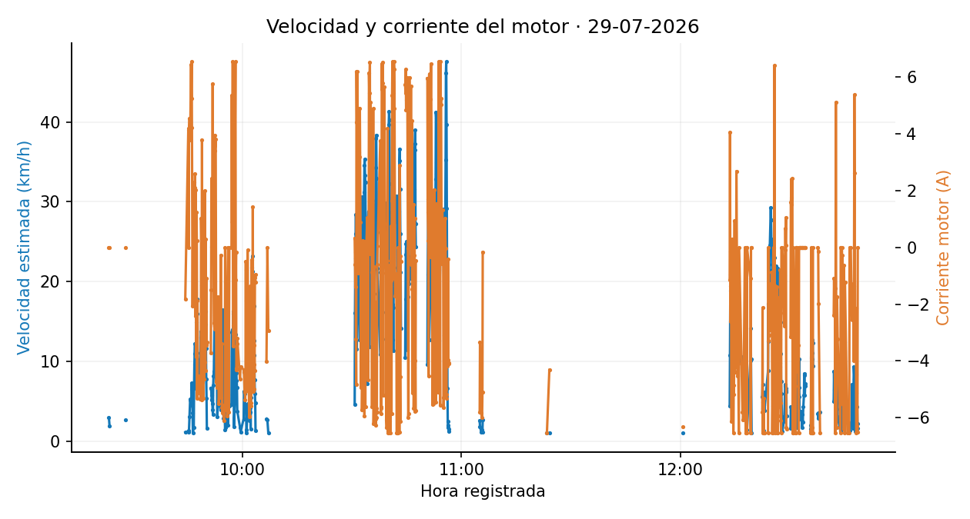
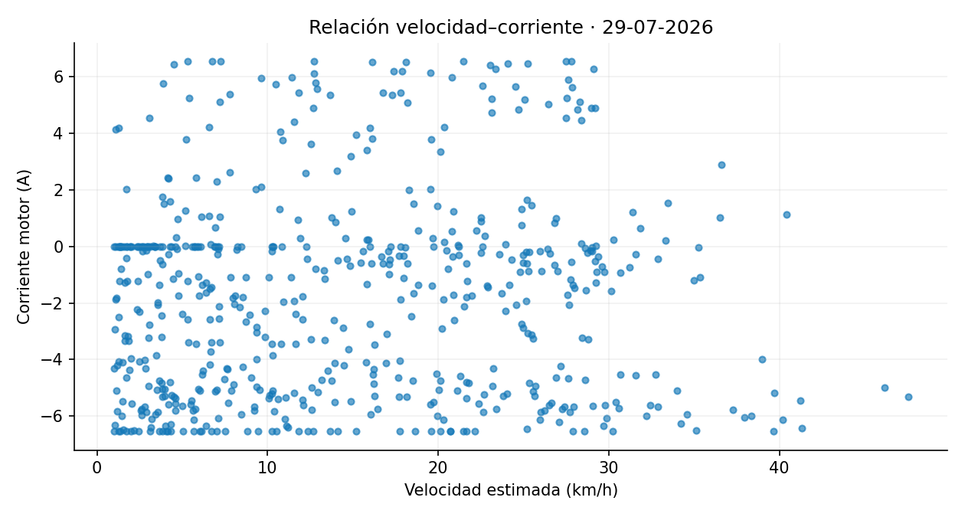
Corriente_Panel | Latitud | Longitud | Distancia_desde_registro_anterior_m | Velocidad_estimada_km_h
0.00 | -0.339748 | -78.441245 | 4.05 | 2.92
0.00 | -0.339791 | -78.441210 | 2.69 | 1.94
0.00 | -0.339881 | -78.441000 | 3.65 | 2.63
1.15 | -0.339803 | -78.441087 | 1.55 | 1.12
-1.57 | -0.339790 | -78.441075 | 1.75 | 1.26
0.00 | -0.339795 | -78.441059 | 1.87 | 1.35
-1.24 | -0.339808 | -78.441062 | 1.52 | 1.09
-1.72 | -0.339800 | -78.441016 | 4.24 | 3.05
-1.29 | -0.339785 | -78.440896 | 7.28 | 5.24
0.00 | -0.339732 | -78.440728 | 6.25 | 4.50
-2.23 | -0.339780 | -78.440681 | 7.53 | 5.42
-1.95 | -0.339848 | -78.440620 | 10.09 | 7.26
-2.28 | -0.339872 | -78.440542 | 9.11 | 6.56
1.48 | -0.339872 | -78.440414 | 4.91 | 3.54
1.52 | -0.339881 | -78.440404 | 1.48 | 1.07
-0.02 | -0.339880 | -78.440371 | 2.40 | 1.73
0.27 | -0.339872 | -78.440284 | 9.75 | 7.02
0.17 | -0.339872 | -78.440164 | 13.34 | 9.61
0.95 | -0.339863 | -78.440028 | 15.16 | 10.92
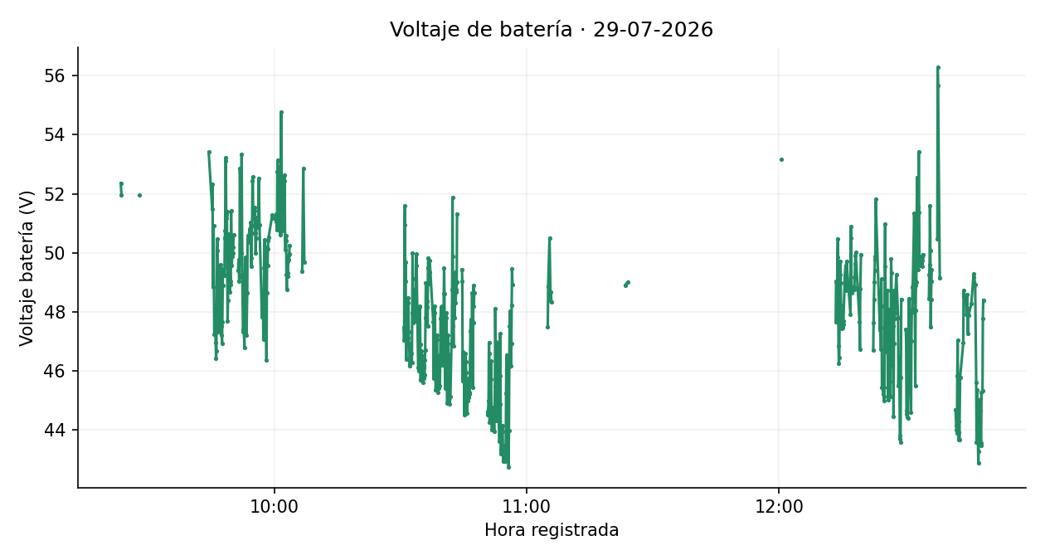
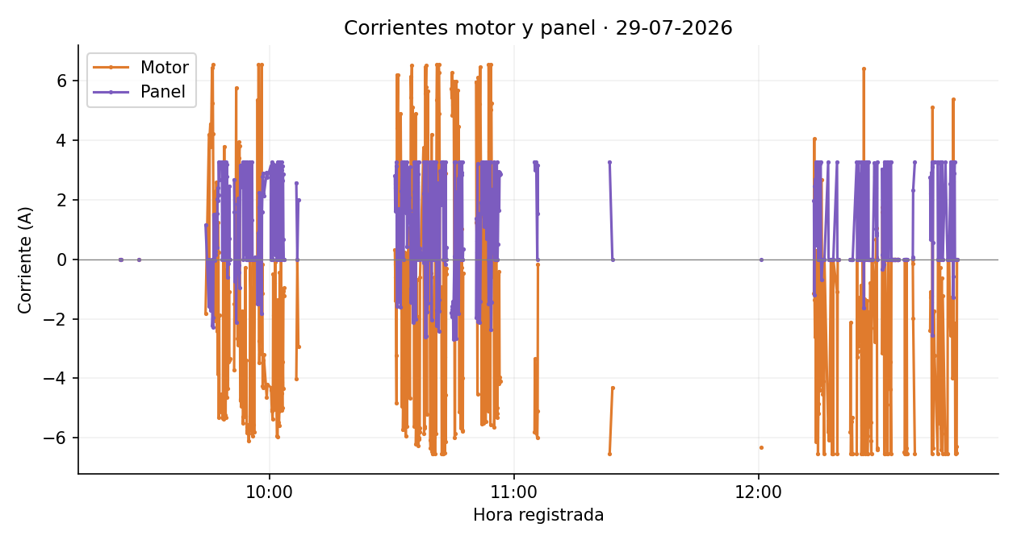
0.50 | -0.339847 | -78.439876 | 16.97 | 12.22
1.54 | -0.339822 | -78.439767 | 12.45 | 8.97
0.41 | -0.339758 | -78.439669 | 12.94 | 9.32
2.02 | -0.339742 | -78.439589 | 9.13 | 6.58
2.41 | -0.339843 | -78.439509 | 14.29 | 10.29
1.96 | -0.340006 | -78.439418 | 20.74 | 14.93
2.15 | -0.340186 | -78.439332 | 22.13 | 15.93
3.28 | -0.340388 | -78.439242 | 24.61 | 17.72
2.67 | -0.340594 | -78.439159 | 24.70 | 17.78
3.28 | -0.340673 | -78.439124 | 9.64 | 6.94
3.10 | -0.340723 | -78.439046 | 8.58 | 6.18
3.09 | -0.340742 | -78.438934 | 12.58 | 9.06
3.26 | -0.340766 | -78.438819 | 13.02 | 9.37
3.28 | -0.340790 | -78.438703 | 13.21 | 9.51
0.00 | -0.340811 | -78.438576 | 14.27 | 10.28
0.00 | -0.340887 | -78.438461 | 15.38 | 11.07
0.00 | -0.340999 | -78.438344 | 17.99 | 12.96
1.02 | -0.341114 | -78.438217 | 19.09 | 13.75
1.76 | -0.341164 | -78.438077 | 16.51 | 11.89
3.28 | -0.341039 | -78.438068 | 13.99 | 10.07

0.09 | -0.340843 | -78.438214 | 27.19 | 19.57
3.28 | -0.340638 | -78.438360 | 27.96 | 20.13
0.00 | -0.340400 | -78.438513 | 31.51 | 22.69
3.22 | -0.340145 | -78.438653 | 32.26 | 23.23
3.28 | -0.339954 | -78.438774 | 25.21 | 18.15
2.29 | -0.339769 | -78.438870 | 23.12 | 16.65
2.34 | -0.339574 | -78.438992 | 25.57 | 18.41
2.79 | -0.339389 | -78.439112 | 24.55 | 17.67
3.18 | -0.339209 | -78.439241 | 24.65 | 17.75
-0.60 | -0.339006 | -78.439347 | 25.43 | 18.31
0.00 | -0.338659 | -78.439546 | 22.56 | 16.24
-0.14 | -0.338510 | -78.439651 | 20.25 | 14.58
2.43 | -0.338385 | -78.439725 | 16.15 | 11.63
0.71 | -0.338300 | -78.439773 | 10.85 | 7.82
2.45 | -0.338244 | -78.439809 | 7.43 | 5.35
0.00 | -0.338225 | -78.439817 | 2.29 | 1.65
2.67 | -0.338155 | -78.439870 | 9.26 | 6.67
1.59 | -0.338084 | -78.439912 | 9.20 | 6.62
-0.75 | -0.338025 | -78.439954 | 8.05 | 5.79
-0.01 | -0.337968 | -78.439984 | 7.19 | 5.18
-0.23 | -0.337915 | -78.440021 | 7.19 | 5.17
-0.34 | -0.337865 | -78.440052 | 6.56 | 4.72
-2.13 | -0.337821 | -78.440073 | 5.40 | 3.89
0.00 | -0.337790 | -78.440100 | 4.60 | 3.31
0.00 | -0.337706 | -78.440128 | 9.78 | 7.04
0.09 | -0.337661 | -78.440036 | 11.38 | 8.19
1.86 | -0.337603 | -78.439944 | 12.13 | 8.74
2.05 | -0.337364 | -78.439647 | 20.01 | 14.41
-0.20 | -0.337242 | -78.439502 | 21.07 | 15.17
-0.43 | -0.337126 | -78.439342 | 21.95 | 15.80
-0.95 | -0.336887 | -78.439015 | 22.44 | 16.15
3.07 | -0.336823 | -78.438770 | 10.39 | 7.48
3.13 | -0.336959 | -78.438664 | 19.11 | 13.76
3.16 | -0.337092 | -78.438568 | 18.27 | 13.16
3.06 | -0.337122 | -78.438545 | 4.19 | 3.02
2.44 | -0.337125 | -78.438497 | 6.63 | 4.77
3.28 | -0.336910 | -78.438571 | 19.33 | 13.92
0.00 | -0.336745 | -78.438690 | 22.61 | 16.28
3.14 | -0.336640 | -78.438763 | 14.23 | 10.25
3.28 | -0.336568 | -78.438813 | 9.74 | 7.01
3.23 | -0.336461 | -78.438873 | 6.08 | 4.38
0.18 | -0.336415 | -78.438899 | 5.80 | 4.18
3.28 | -0.336371 | -78.438921 | 5.51 | 3.97
0.00 | -0.336223 | -78.439013 | 10.00 | 7.20
3.28 | -0.336174 | -78.439052 | 6.93 | 4.99
0.00 | -0.336072 | -78.439132 | 14.41 | 10.38
0.00 | -0.335891 | -78.439229 | 22.82 | 16.43
0.00 | -0.335748 | -78.439293 | 17.49 | 12.59
0.00 | -0.335699 | -78.439324 | 6.39 | 4.60
0.00 | -0.335669 | -78.439343 | 3.98 | 2.87 | Imágenes estáticas de los datos depurados. Velocidad estimada original. Se mantienen los signos de corriente. Gráficas y mapas separan interrupciones superiores a 60 s. Cartografía © colaboradores de OpenStreetMap, https://www.openstreetmap.org/copyright.
0.00 | -0.335635 | -78.439364 | 4.45 | 3.20
3.28 | -0.335607 | -78.439382 | 3.65 | 2.62
0.00 | -0.335548 | -78.439419 | 3.87 | 2.79
0.00 | -0.335534 | -78.439429 | 1.94 | 1.40
1.96 | -0.335494 | -78.439454 | 2.44 | 1.76
...

30-07-2026
 |  |  |  |  | GRÁFICAS Y RECORRIDO GPS · 30-07-2026

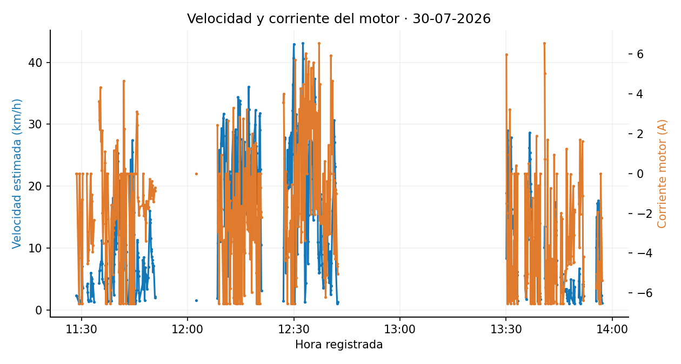
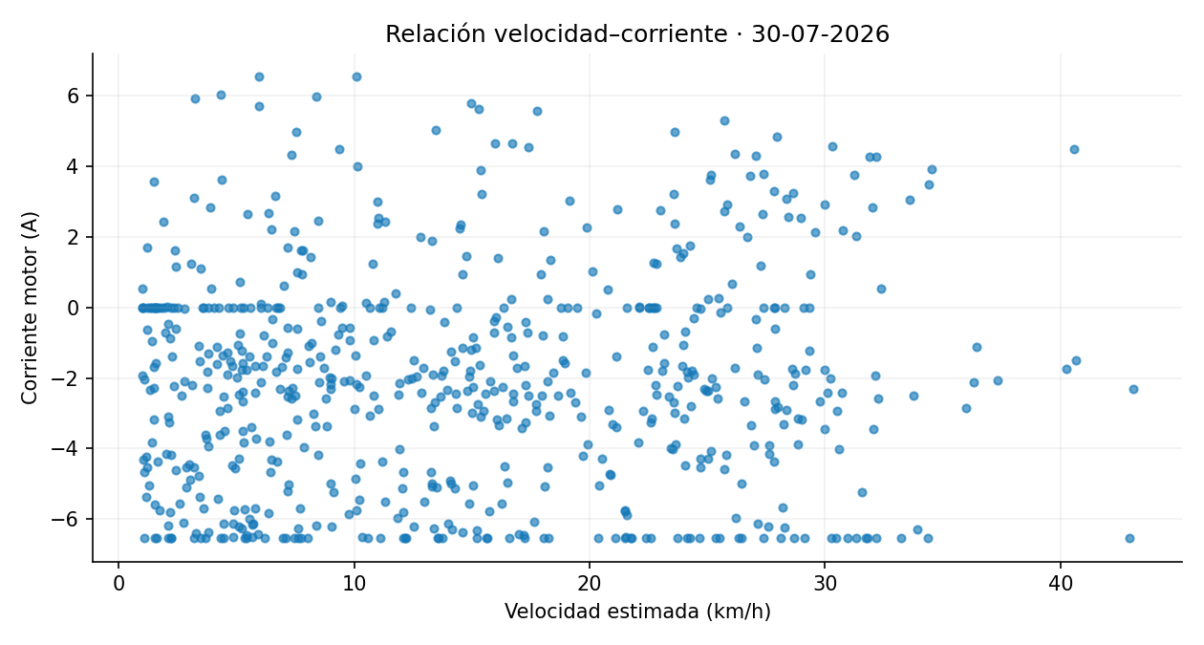
Corriente_Panel | Latitud | Longitud | Distancia_desde_registro_anterior_m | Velocidad_estimada_km_h
0.01 | -0.339744 | -78.441104 | 3.23 | 2.32
0.00 | -0.339771 | -78.441095 | 3.10 | 2.23
3.28 | -0.339782 | -78.441078 | 1.50 | 1.08
0.00 | -0.339801 | -78.441082 | 2.16 | 1.55
0.00 | -0.339811 | -78.441075 | 1.41 | 1.01
0.00 | -0.339801 | -78.441079 | 1.64 | 1.18
0.00 | -0.339837 | -78.441078 | 2.93 | 2.11
0.00 | -0.339869 | -78.441113 | 5.26 | 3.79
0.00 | -0.339875 | -78.441201 | 9.82 | 7.07
0.00 | -0.339909 | -78.441230 | 4.95 | 3.57
0.00 | -0.339862 | -78.441139 | 5.31 | 3.82
3.28 | -0.339892 | -78.441184 | 5.93 | 4.27
0.00 | -0.339916 | -78.441211 | 3.99 | 2.87
0.00 | -0.339916 | -78.441193 | 2.28 | 1.64
0.00 | -0.339899 | -78.441170 | 1.93 | 1.39
0.00 | -0.339906 | -78.441191 | 2.07 | 1.49
0.00 | -0.339931 | -78.441262 | 8.38 | 6.03
0.00 | -0.339937 | -78.441327 | 7.32 | 5.27
2.45 | -0.339936 | -78.441305 | 3.12 | 2.25
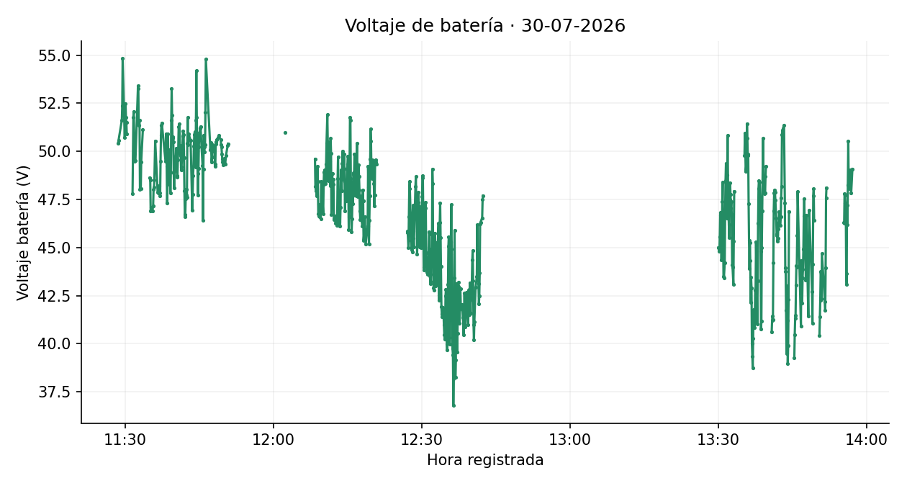
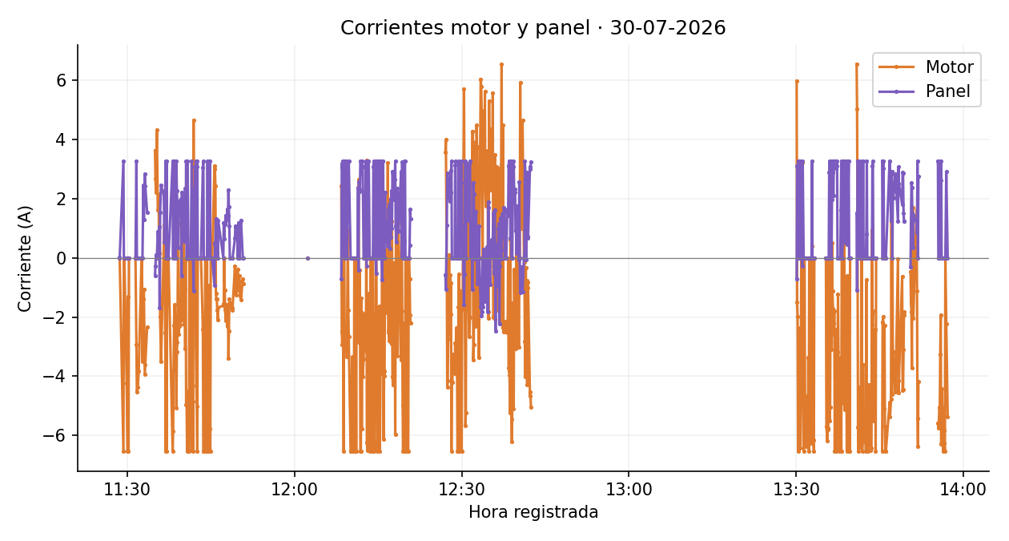
1.29 | -0.339925 | -78.441242 | 7.04 | 5.07
2.83 | -0.339893 | -78.441151 | 5.28 | 3.80
2.44 | -0.339879 | -78.441099 | 5.96 | 4.29
1.55 | -0.339889 | -78.441105 | 1.86 | 1.34
-0.59 | -0.339850 | -78.441075 | 6.08 | 4.37
-0.27 | -0.339839 | -78.440996 | 8.82 | 6.35
0.11 | -0.339813 | -78.440920 | 8.98 | 6.47
-0.01 | -0.339755 | -78.440752 | 10.20 | 7.35
0.90 | -0.339864 | -78.440633 | 10.88 | 7.83
0.30 | -0.339897 | -78.440464 | 10.74 | 7.73
1.05 | -0.339885 | -78.440324 | 15.63 | 11.26
-1.69 | -0.339863 | -78.440234 | 10.33 | 7.44
1.54 | -0.339802 | -78.440224 | 6.96 | 5.01
2.45 | -0.339673 | -78.440305 | 6.25 | 4.50
2.13 | -0.339634 | -78.440355 | 5.42 | 3.91
0.55 | -0.339678 | -78.440355 | 4.80 | 3.46
2.26 | -0.339786 | -78.440242 | 9.98 | 7.19
3.28 | -0.339863 | -78.440201 | 9.66 | 6.95
0.00 | -0.339871 | -78.440109 | 10.23 | 7.36
3.28 | -0.339870 | -78.440014 | 10.58 | 7.61
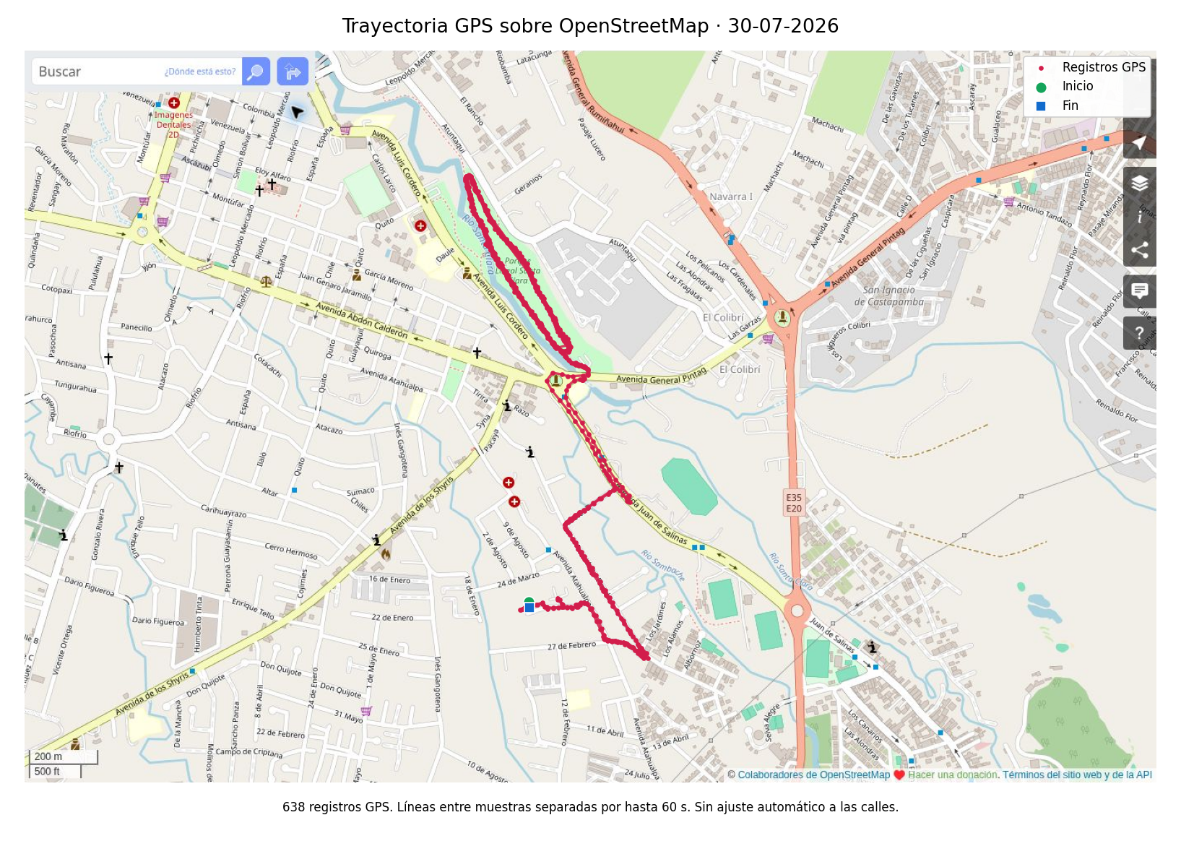
0.00 | -0.339869 | -78.439874 | 15.51 | 11.17
0.00 | -0.339865 | -78.439822 | 5.89 | 4.24
0.00 | -0.339821 | -78.439869 | 7.18 | 5.17
0.00 | -0.339810 | -78.439881 | 1.89 | 1.36
3.28 | -0.339802 | -78.439869 | 2.15 | 1.54
0.00 | -0.339754 | -78.439756 | 13.58 | 9.78
2.41 | -0.339751 | -78.439676 | 8.89 | 6.40
2.19 | -0.339765 | -78.439664 | 2.05 | 1.48
3.28 | -0.339782 | -78.439600 | 7.29 | 5.25
0.00 | -0.339914 | -78.439513 | 17.58 | 12.66
0.00 | -0.340080 | -78.439417 | 21.36 | 15.38
0.00 | -0.340241 | -78.439351 | 19.35 | 13.93
3.28 | -0.340441 | -78.439247 | 25.13 | 18.09
2.27 | -0.340626 | -78.439168 | 22.31 | 16.07
1.93 | -0.340682 | -78.439155 | 6.39 | 4.60
0.34 | -0.340710 | -78.439147 | 3.35 | 2.41
1.81 | -0.340751 | -78.439065 | 10.21 | 7.35
1.75 | -0.340759 | -78.438952 | 12.52 | 9.01
1.49 | -0.340784 | -78.438799 | 17.31 | 12.46
1.67 | -0.340832 | -78.438619 | 20.69 | 14.90
1.94 | -0.340917 | -78.438434 | 22.63 | 16.30
1.99 | -0.341059 | -78.438278 | 23.48 | 16.90
-0.59 | -0.341198 | -78.438133 | 22.33 | 16.08
2.22 | -0.341198 | -78.438010 | 13.64 | 9.82
0.94 | -0.341068 | -78.438048 | 15.01 | 10.80
1.50 | -0.340924 | -78.438183 | 21.89 | 15.76
0.56 | -0.340480 | -78.438489 | 32.89 | 23.68
2.16 | -0.340213 | -78.438659 | 35.23 | 25.37
1.83 | -0.339960 | -78.438819 | 33.33 | 23.99
2.34 | -0.339764 | -78.438937 | 25.43 | 18.31
0.71 | -0.339619 | -78.439017 | 18.34 | 13.21
3.28 | -0.339444 | -78.439126 | 22.94 | 16.52
0.00 | -0.339218 | -78.439256 | 29.01 | 20.89
0.00 | -0.339041 | -78.439363 | 23.03 | 16.58
3.28 | -0.338862 | -78.439462 | 22.76 | 16.39
0.00 | -0.338565 | -78.439656 | 18.87 | 13.59
0.00 | -0.338440 | -78.439741 | 16.79 | 12.09
0.00 | -0.338313 | -78.439829 | 17.21 | 12.39
0.00 | -0.338205 | -78.439894 | 13.96 | 10.05
0.00 | -0.338119 | -78.439966 | 12.48 | 8.99
0.00 | -0.337994 | -78.440027 | 15.52 | 11.18
3.28 | -0.337743 | -78.440159 | 14.36 | 10.34
0.00 | -0.337683 | -78.440097 | 9.51 | 6.85
0.00 | -0.337622 | -78.439988 | 13.95 | 10.04
0.00 | -0.337501 | -78.439842 | 21.13 | 15.21
-1.12 | -0.337386 | -78.439667 | 23.21 | 16.71
2.29 | -0.337309 | -78.439561 | 14.58 | 10.49
1.97 | -0.337195 | -78.439421 | 20.12 | 14.49
3.08 | -0.337075 | -78.439241 | 24.01 | 17.29
2.69 | -0.336952 | -78.439050 | 25.29 | 18.21 | Imágenes estáticas de los datos depurados. Velocidad estimada original. Se mantienen los signos de corriente. Gráficas y mapas separan interrupciones superiores a 60 s. Cartografía © colaboradores de OpenStreetMap, https://www.openstreetmap.org/copyright.
3.28 | -0.336838 | -78.438893 | 21.55 | 15.51
0.00 | -0.336809 | -78.438818 | 8.97 | 6.46
3.08 | -0.336867 | -78.438748 | 10.01 | 7.21
3.28 | -0.336967 | -78.438663 | 14.68 | 10.57
0.00 | -0.337054 | -78.438583 | 13.09 | 9.42
...

31-07-2026
 |  |  |  |  | GRÁFICAS Y RECORRIDO GPS · 31-07-2026

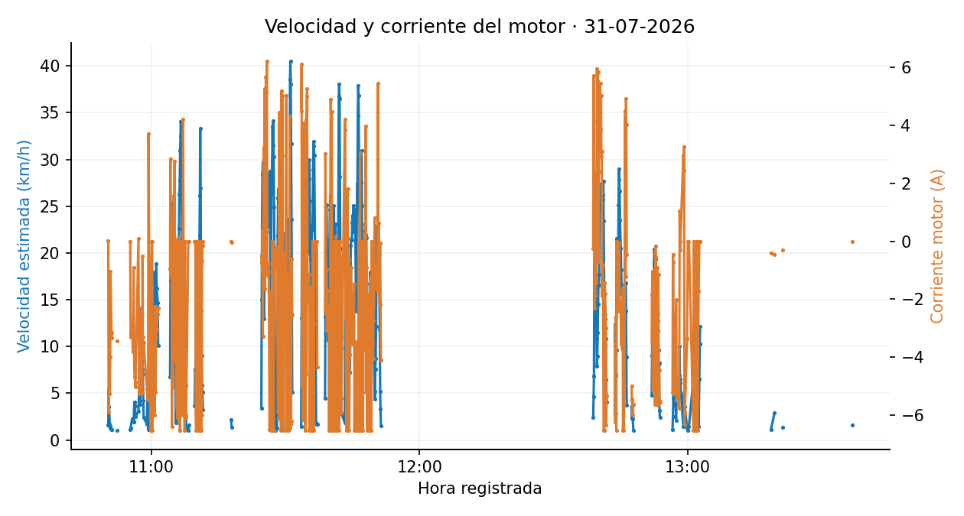
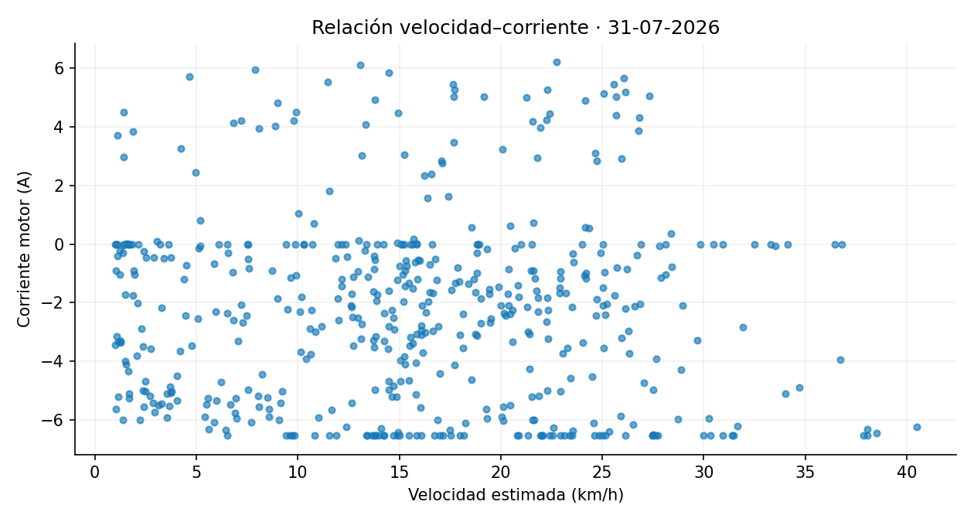
Corriente_Panel | Latitud | Longitud | Distancia_desde_registro_anterior_m | Velocidad_estimada_km_h
0.07 | -0.339816 | -78.440943 | 2.21 | 1.59
3.28 | -0.339800 | -78.441008 | 7.51 | 5.40
0.00 | -0.339813 | -78.441051 | 4.95 | 3.56
0.00 | -0.339838 | -78.441073 | 2.32 | 1.67
3.16 | -0.339855 | -78.441067 | 2.07 | 1.49
2.06 | -0.339855 | -78.441051 | 1.72 | 1.24
2.90 | -0.339847 | -78.441062 | 1.58 | 1.14
2.83 | -0.339842 | -78.441075 | 1.52 | 1.09
2.68 | -0.339869 | -78.441060 | 1.39 | 1.00
2.50 | -0.339845 | -78.441062 | 1.53 | 1.10
2.46 | -0.339856 | -78.441051 | 1.77 | 1.27
2.51 | -0.339849 | -78.441019 | 3.18 | 2.29
2.95 | -0.339823 | -78.440970 | 2.86 | 2.06
1.05 | -0.339800 | -78.440905 | 2.67 | 1.92
3.28 | -0.339767 | -78.440804 | 5.63 | 4.05
3.28 | -0.339764 | -78.440773 | 3.47 | 2.50
0.00 | -0.339778 | -78.440729 | 5.13 | 3.69
0.00 | -0.339778 | -78.440698 | 3.43 | 2.47
1.44 | -0.339806 | -78.440662 | 4.25 | 3.06
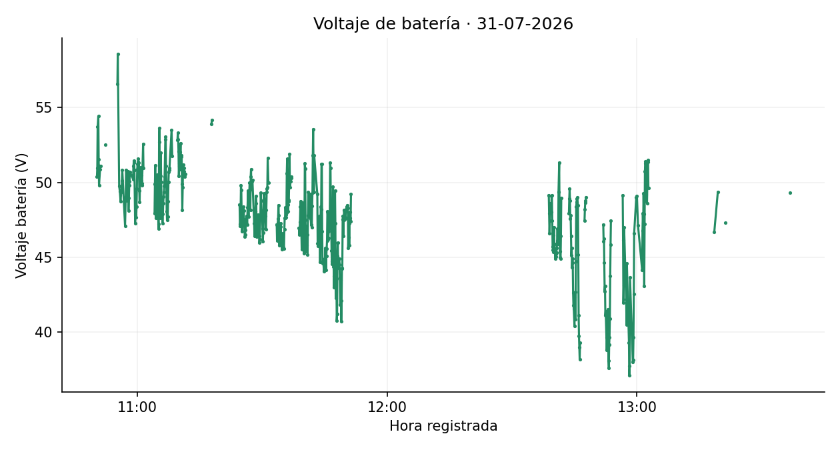
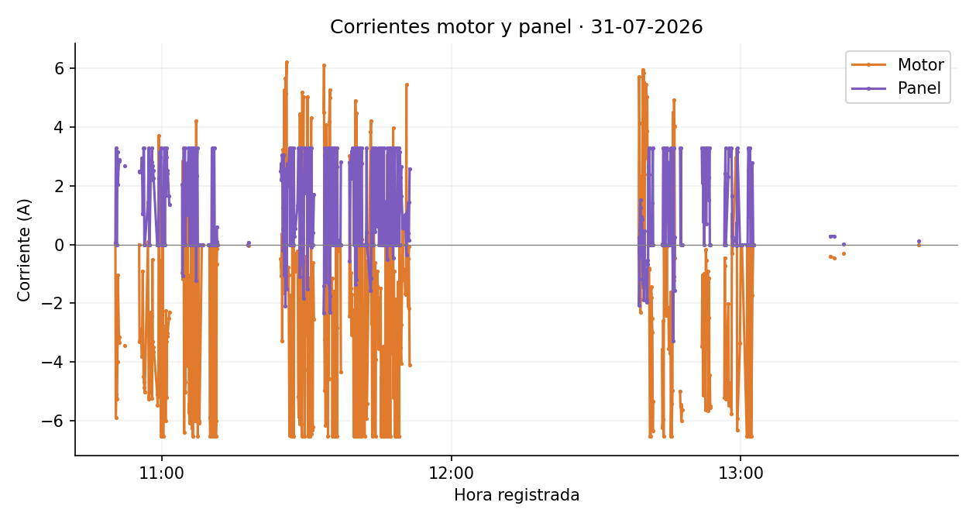
3.28 | -0.339903 | -78.440559 | 7.75 | 5.58
0.00 | -0.339894 | -78.440465 | 10.50 | 7.56
0.00 | -0.339897 | -78.440418 | 5.25 | 3.78
2.57 | -0.339896 | -78.440336 | 8.27 | 5.96
2.41 | -0.339893 | -78.440255 | 9.04 | 6.51
2.81 | -0.339878 | -78.440163 | 10.38 | 7.47
3.28 | -0.339868 | -78.440057 | 11.82 | 8.51
2.21 | -0.339860 | -78.439963 | 10.49 | 7.55
2.69 | -0.339867 | -78.439875 | 9.83 | 7.07
2.53 | -0.339860 | -78.439823 | 5.81 | 4.19
2.27 | -0.339859 | -78.439794 | 3.31 | 2.39
0.00 | -0.339837 | -78.439781 | 2.34 | 1.69
0.00 | -0.339804 | -78.439720 | 7.65 | 5.51
0.00 | -0.339786 | -78.439678 | 5.18 | 3.73
0.00 | -0.339772 | -78.439647 | 3.75 | 2.70
2.25 | -0.339773 | -78.439633 | 1.53 | 1.10
3.15 | -0.339851 | -78.439526 | 13.78 | 9.92
2.97 | -0.340025 | -78.439430 | 22.11 | 15.92
3.28 | -0.340385 | -78.439275 | 24.29 | 17.49
3.28 | -0.340590 | -78.439178 | 25.27 | 18.19

0.00 | -0.340762 | -78.439106 | 20.76 | 14.95
0.00 | -0.340787 | -78.438991 | 13.08 | 9.42
0.00 | -0.340802 | -78.438842 | 16.64 | 11.98
0.00 | -0.340846 | -78.438656 | 21.15 | 15.23
0.00 | -0.340924 | -78.438471 | 22.37 | 16.10
2.65 | -0.341191 | -78.438151 | 22.35 | 16.09
3.28 | -0.341165 | -78.438027 | 14.10 | 10.15
0.00 | -0.341051 | -78.438095 | 14.79 | 10.65
2.51 | -0.340869 | -78.438227 | 24.98 | 17.99
3.28 | -0.340689 | -78.438338 | 23.44 | 16.88
1.68 | -0.340535 | -78.438435 | 20.35 | 14.65
3.28 | -0.340379 | -78.438531 | 20.31 | 14.63
2.97 | -0.340226 | -78.438622 | 19.78 | 14.24
2.41 | -0.340024 | -78.438742 | 26.13 | 18.81
2.52 | -0.339853 | -78.438851 | 22.60 | 16.27
1.66 | -0.339369 | -78.439185 | 20.43 | 14.71
1.37 | -0.339254 | -78.439238 | 14.03 | 10.10
2.04 | -0.339149 | -78.439299 | 9.44 | 6.79
-1.07 | -0.338973 | -78.439419 | 23.71 | 17.07
1.02 | -0.338718 | -78.439581 | 33.61 | 24.20
1.42 | -0.338491 | -78.439726 | 30.00 | 21.60
3.28 | -0.338289 | -78.439848 | 26.16 | 18.84
0.00 | -0.338024 | -78.440021 | 35.21 | 25.35
2.72 | -0.337804 | -78.440137 | 27.63 | 19.89
3.28 | -0.337700 | -78.440088 | 12.83 | 9.24
0.00 | -0.337594 | -78.439931 | 20.93 | 15.07
2.17 | -0.337426 | -78.439681 | 33.57 | 24.17
2.31 | -0.337298 | -78.439521 | 22.76 | 16.39
1.58 | -0.337183 | -78.439360 | 22.04 | 15.87
1.01 | -0.337062 | -78.439184 | 23.77 | 17.11
2.79 | -0.336932 | -78.439005 | 24.61 | 17.72
1.49 | -0.336827 | -78.438851 | 20.73 | 14.92
2.63 | -0.336814 | -78.438831 | 2.58 | 1.86
3.28 | -0.336807 | -78.438808 | 2.69 | 1.94
3.28 | -0.336831 | -78.438781 | 4.06 | 2.93
3.28 | -0.336921 | -78.438711 | 12.72 | 9.16
0.00 | -0.336997 | -78.438651 | 10.71 | 7.71
3.28 | -0.337028 | -78.438580 | 8.32 | 5.99
1.80 | -0.337138 | -78.438460 | 18.05 | 12.99
3.28 | -0.337118 | -78.438371 | 10.13 | 7.29
0.00 | -0.336917 | -78.438569 | 31.40 | 22.61
2.70 | -0.336665 | -78.438780 | 36.50 | 26.28
3.28 | -0.336394 | -78.438997 | 38.56 | 27.76
3.28 | -0.336060 | -78.439191 | 42.96 | 30.93
0.00 | -0.335704 | -78.439385 | 45.16 | 32.52
0.00 | -0.335335 | -78.439596 | 47.26 | 34.02
0.27 | -0.334782 | -78.439983 | 37.11 | 26.72
3.28 | -0.334548 | -78.440116 | 29.94 | 21.56
0.00 | -0.334357 | -78.440178 | 22.26 | 16.03
1.75 | -0.334252 | -78.440124 | 13.18 | 9.49 | Imágenes estáticas de los datos depurados. Velocidad estimada original. Se mantienen los signos de corriente. Gráficas y mapas separan interrupciones superiores a 60 s. Cartografía © colaboradores de OpenStreetMap, https://www.openstreetmap.org/copyright.
-1.24 | -0.334170 | -78.440087 | 10.03 | 7.22
2.35 | -0.334039 | -78.439973 | 19.30 | 13.90
3.28 | -0.333840 | -78.439559 | 27.08 | 19.50
0.00 | -0.333682 | -78.439623 | 18.96 | 13.65
0.00 | -0.333628 | -78.439740 | 14.29 | 10.29
...

01-08-2026
 |  |  |  |  | GRÁFICAS Y RECORRIDO GPS · 01-08-2026

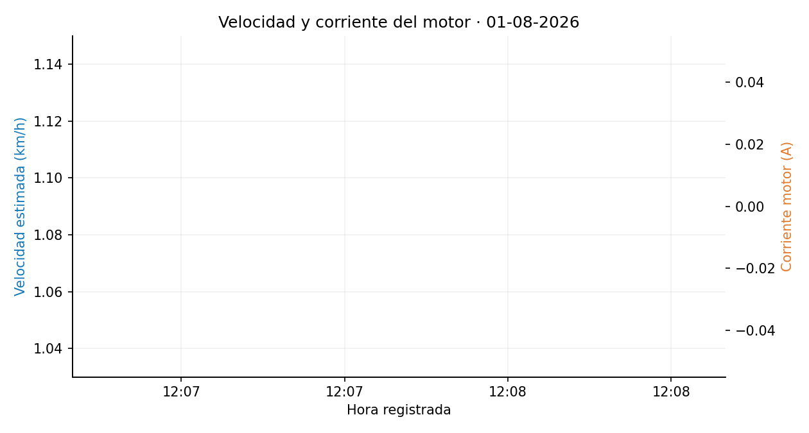
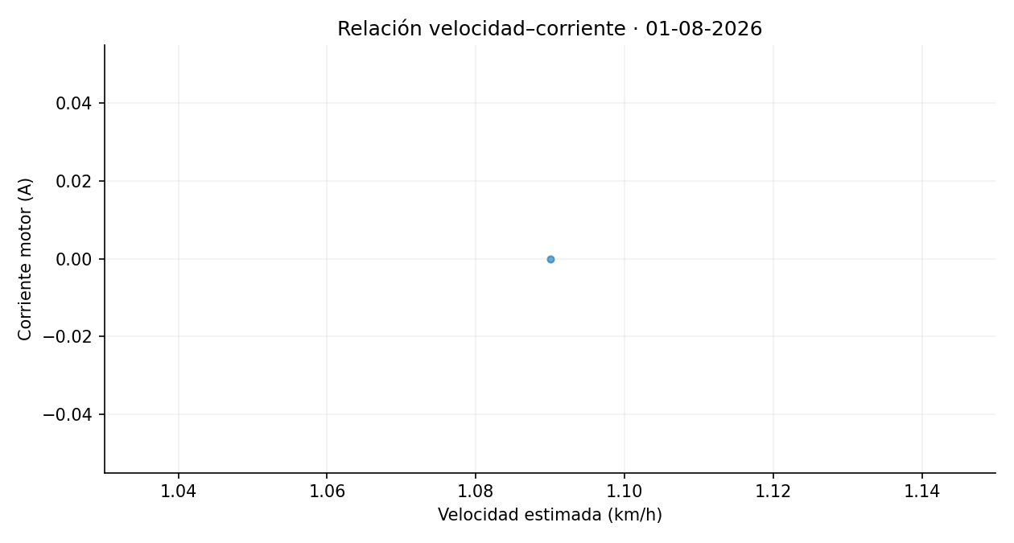
Corriente_Panel | Latitud | Longitud | Distancia_desde_registro_anterior_m | Velocidad_estimada_km_h
0.00 | -0.339727 | -78.441059 | 1.52 | 1.09

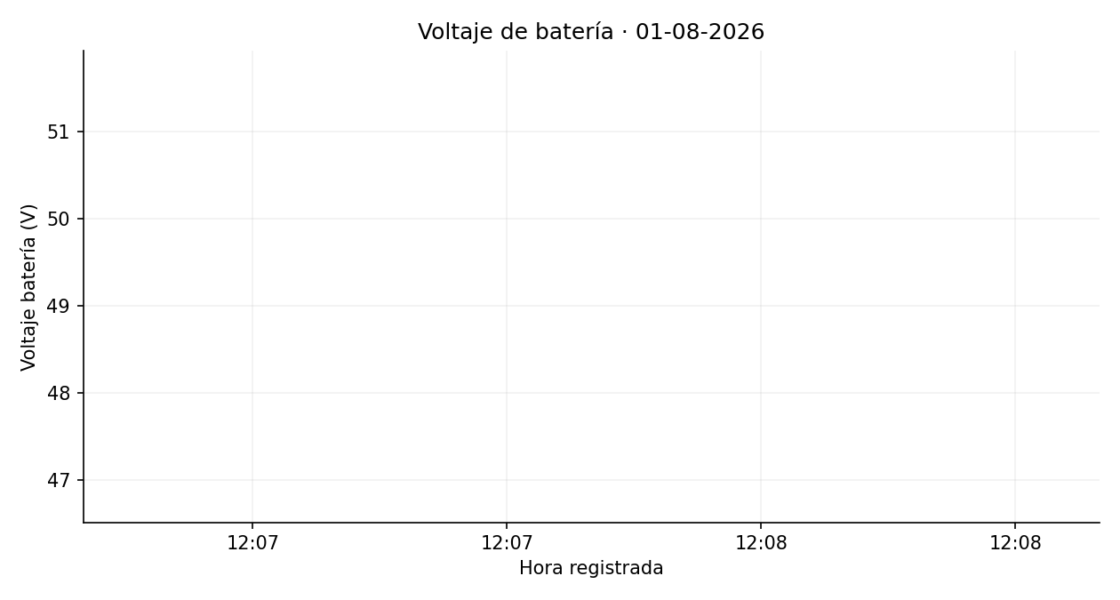
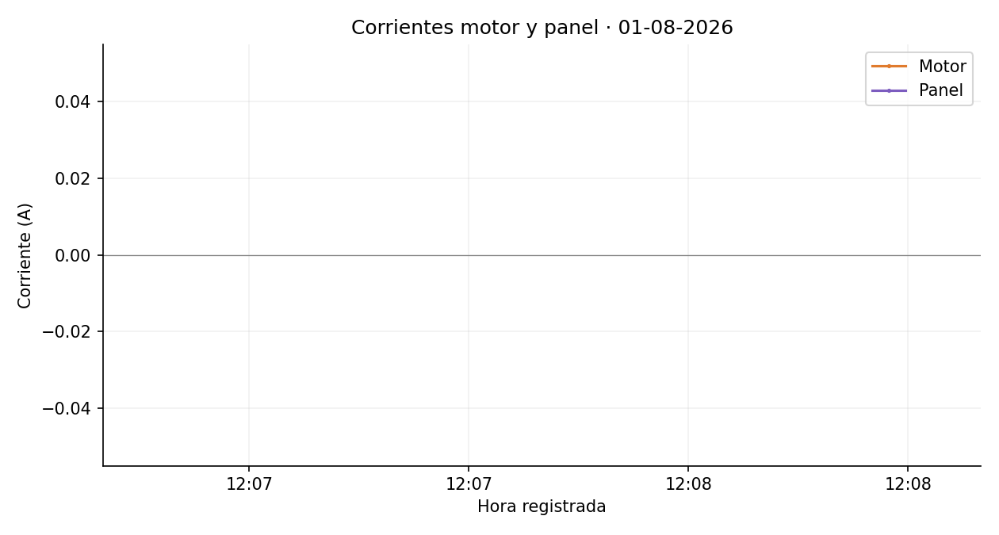

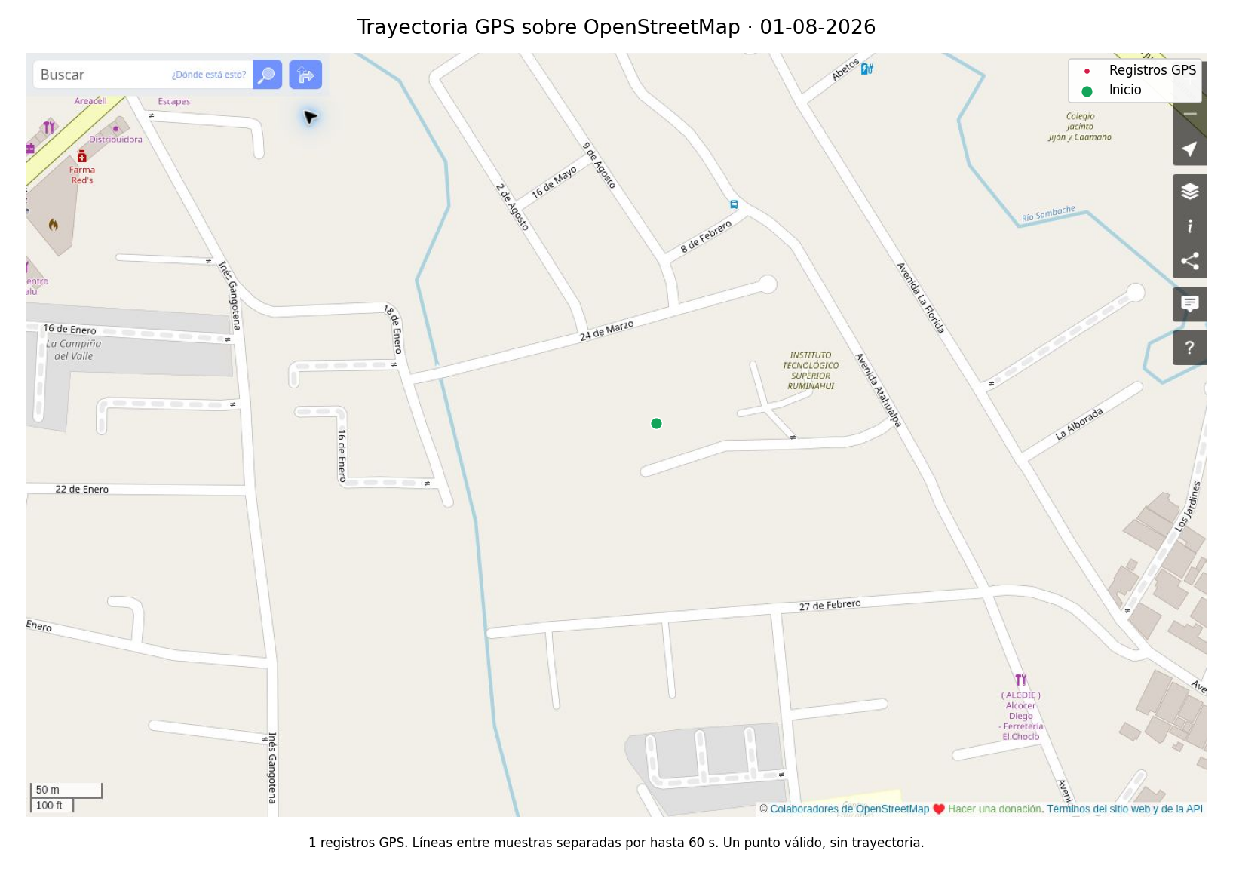

 |  |  |  |  | Imágenes estáticas de los datos depurados. Velocidad estimada original. Se mantienen los signos de corriente. Gráficas y mapas separan interrupciones superiores a 60 s. Cartografía © colaboradores de OpenStreetMap, https://www.openstreetmap.org/copyright.

11-08-2026
 |  |  |  |  | GRÁFICAS Y RECORRIDO GPS · 11-08-2026

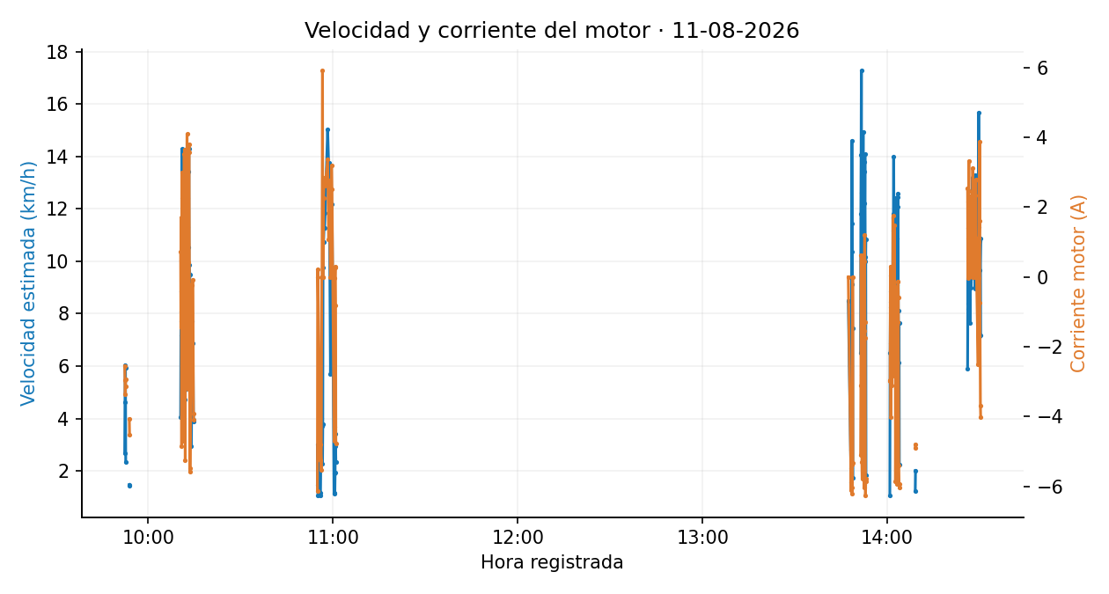
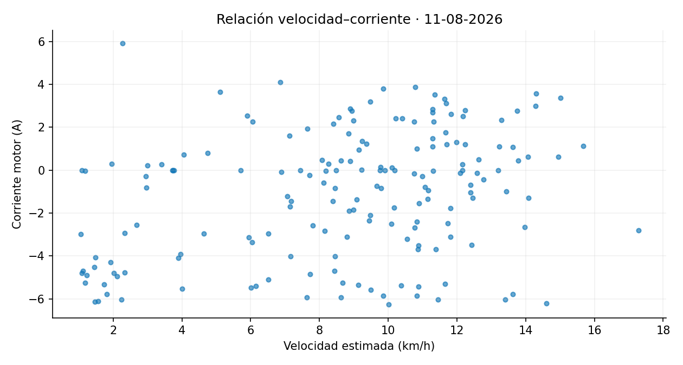
Corriente_Panel | Latitud | Longitud | Distancia_desde_registro_anterior_m | Velocidad_estimada_km_h
2.61 | -0.339829 | -78.441501 | 3.72 | 2.68
2.58 | -0.339848 | -78.441555 | 6.45 | 4.64
2.84 | -0.339854 | -78.441631 | 8.39 | 6.04
2.59 | -0.339843 | -78.441704 | 8.27 | 5.95
0.00 | -0.339838 | -78.441733 | 3.25 | 2.34
3.22 | -0.339823 | -78.441742 | 2.06 | 1.48
3.28 | -0.339805 | -78.441740 | 2.02 | 1.45
1.49 | -0.339749 | -78.441761 | 5.64 | 4.06
2.07 | -0.339662 | -78.441784 | 9.95 | 7.17
0.19 | -0.339667 | -78.441894 | 12.29 | 8.85
0.71 | -0.339699 | -78.441990 | 11.23 | 8.08
3.28 | -0.339794 | -78.442004 | 10.72 | 7.72
-0.08 | -0.339969 | -78.441970 | 19.84 | 14.28
0.49 | -0.340007 | -78.441904 | 8.42 | 6.06
3.28 | -0.339922 | -78.441726 | 11.72 | 8.44
3.18 | -0.339768 | -78.441742 | 17.27 | 12.43
3.03 | -0.339637 | -78.441798 | 15.81 | 11.39
2.10 | -0.339659 | -78.441930 | 14.94 | 10.75
2.32 | -0.339706 | -78.442036 | 12.83 | 9.24
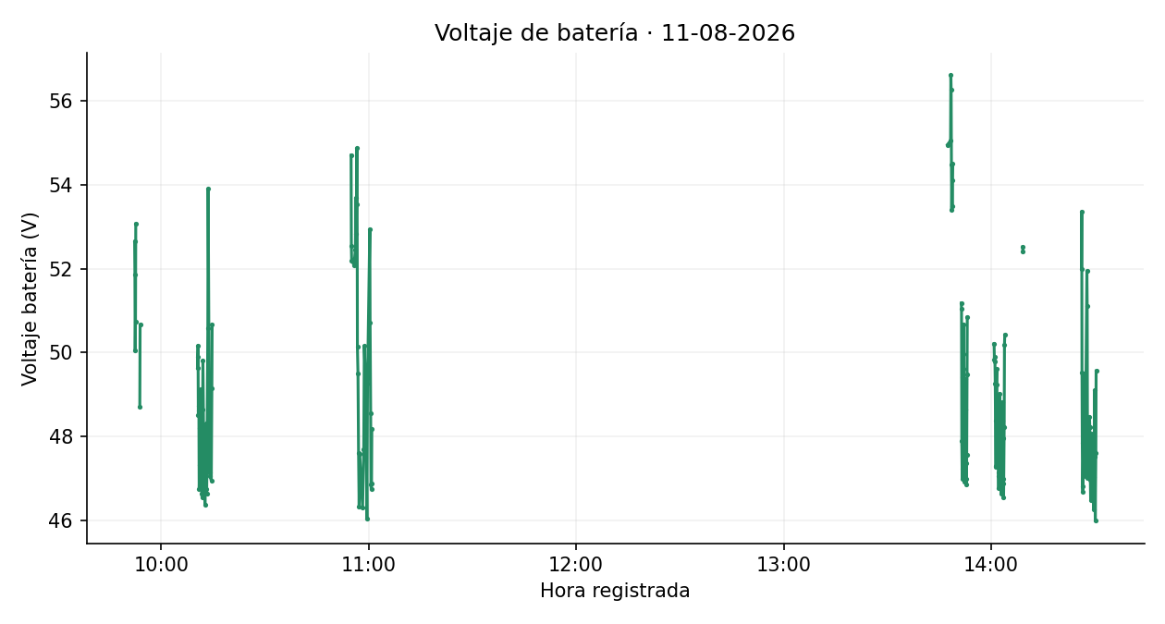
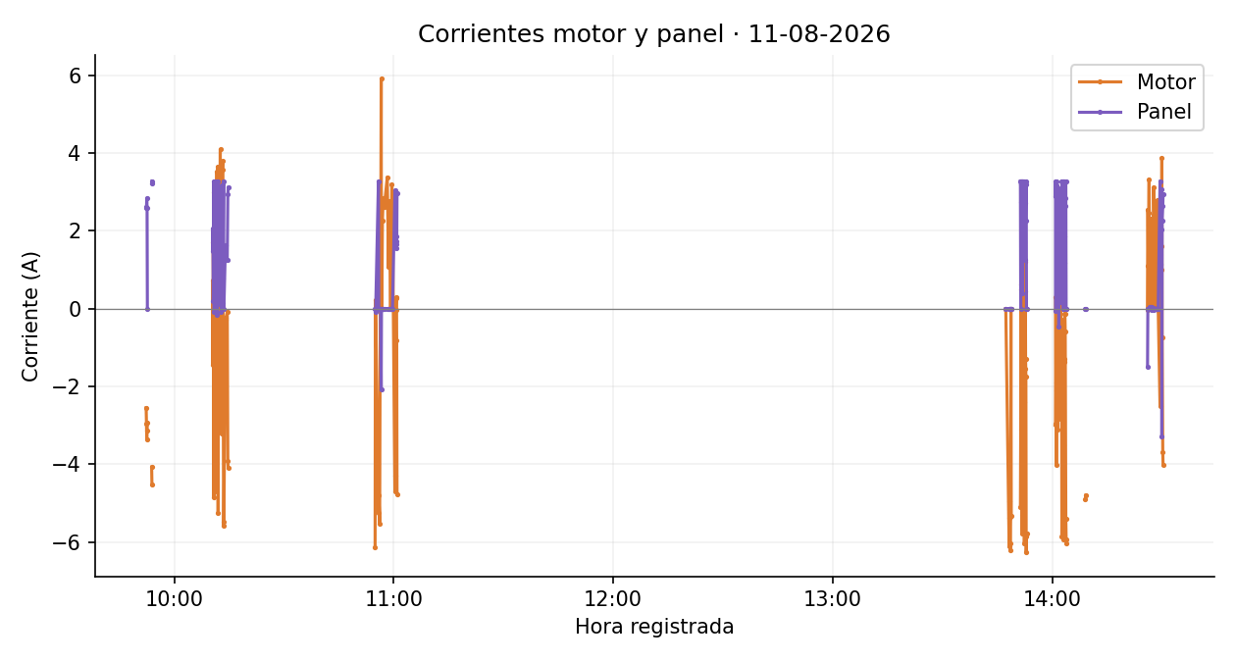
3.28 | -0.339837 | -78.442007 | 14.96 | 10.77
-0.17 | -0.339975 | -78.441976 | 15.77 | 11.35
0.45 | -0.340011 | -78.441928 | 6.59 | 4.74
0.12 | -0.339997 | -78.441866 | 7.09 | 5.11
3.28 | -0.339881 | -78.441730 | 12.04 | 8.67
1.74 | -0.339732 | -78.441763 | 16.89 | 12.16
1.55 | -0.339684 | -78.441959 | 16.25 | 11.70
2.95 | -0.339757 | -78.442038 | 11.98 | 8.62
0.83 | -0.340026 | -78.441954 | 12.35 | 8.89
0.11 | -0.339998 | -78.441873 | 9.53 | 6.86
1.10 | -0.339978 | -78.441760 | 12.70 | 9.15
2.89 | -0.339899 | -78.441718 | 9.94 | 7.15
-0.08 | -0.339765 | -78.441762 | 15.72 | 11.32
3.16 | -0.339640 | -78.441802 | 14.65 | 10.55
1.95 | -0.339682 | -78.441964 | 18.66 | 13.43
2.04 | -0.339763 | -78.442040 | 12.34 | 8.89
0.13 | -0.339936 | -78.441997 | 19.88 | 14.31
0.76 | -0.340040 | -78.441931 | 13.70 | 9.86
3.28 | -0.339871 | -78.441733 | 13.20 | 9.50
0.00 | -0.339801 | -78.441760 | 8.35 | 6.01
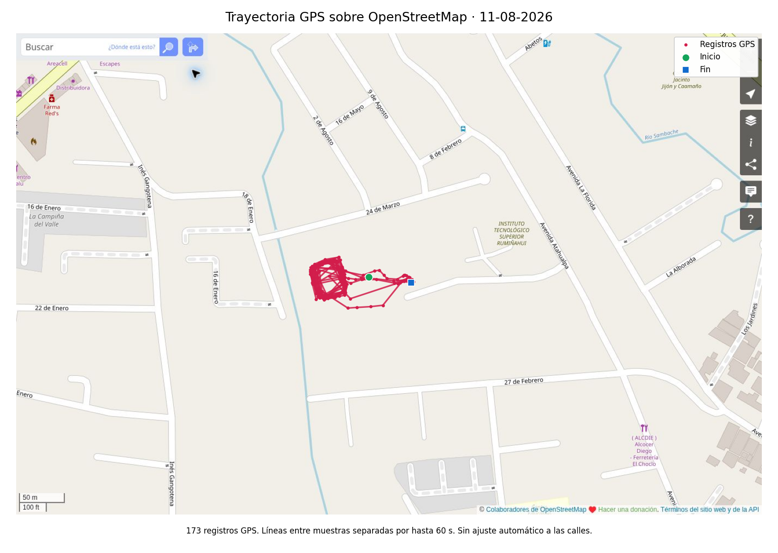
1.62 | -0.339771 | -78.441731 | 4.10 | 2.95
1.24 | -0.339834 | -78.441577 | 10.71 | 7.71
1.26 | -0.339869 | -78.441258 | 9.56 | 6.89
2.95 | -0.339860 | -78.441127 | 5.49 | 3.95
3.11 | -0.339854 | -78.441079 | 5.41 | 3.89
0.00 | -0.339833 | -78.441101 | 2.05 | 1.47
-0.09 | -0.339818 | -78.441135 | 4.17 | 3.00
0.00 | -0.339810 | -78.441146 | 1.50 | 1.08
3.28 | -0.339814 | -78.441155 | 1.63 | 1.18
0.00 | -0.339820 | -78.441166 | 1.49 | 1.08
0.00 | -0.339853 | -78.441224 | 5.57 | 4.01
0.00 | -0.339846 | -78.441322 | 5.18 | 3.73
0.00 | -0.339812 | -78.441354 | 5.17 | 3.72
-2.07 | -0.339764 | -78.441398 | 3.15 | 2.27
0.00 | -0.339772 | -78.441445 | 5.24 | 3.77
0.00 | -0.339813 | -78.441559 | 13.55 | 9.76
0.00 | -0.339766 | -78.441797 | 14.93 | 10.75
0.00 | -0.339728 | -78.442044 | 15.67 | 11.29
0.00 | -0.340016 | -78.441910 | 15.69 | 11.29
0.00 | -0.339843 | -78.441751 | 16.43 | 11.83
0.00 | -0.339904 | -78.442033 | 20.87 | 15.02
0.00 | -0.339747 | -78.441775 | 18.94 | 13.63
0.00 | -0.339743 | -78.442052 | 19.10 | 13.75
0.00 | -0.339829 | -78.441762 | 7.93 | 5.71
0.00 | -0.339822 | -78.441891 | 13.16 | 9.48
0.00 | -0.340044 | -78.441682 | 16.90 | 12.17
2.99 | -0.339870 | -78.441155 | 1.55 | 1.12
3.05 | -0.339874 | -78.441179 | 2.67 | 1.92
1.74 | -0.339894 | -78.441218 | 1.64 | 1.18
1.65 | -0.339889 | -78.441194 | 2.70 | 1.95
1.86 | -0.339872 | -78.441156 | 4.73 | 3.41
1.55 | -0.339868 | -78.441119 | 4.11 | 2.96
2.97 | -0.339869 | -78.441090 | 3.25 | 2.34
0.00 | -0.339877 | -78.441063 | 11.80 | 8.49
0.00 | -0.339829 | -78.441108 | 2.17 | 1.56
0.00 | -0.339847 | -78.441127 | 2.93 | 2.11
0.00 | -0.339890 | -78.441249 | 14.40 | 10.37
0.00 | -0.339856 | -78.441429 | 20.27 | 14.60
0.00 | -0.339856 | -78.441572 | 15.90 | 11.45
0.00 | -0.339892 | -78.441680 | 12.68 | 9.13
0.00 | -0.339854 | -78.441764 | 10.35 | 7.45
0.00 | -0.339832 | -78.441767 | 2.40 | 1.73
3.28 | -0.339754 | -78.441809 | 9.05 | 6.51
0.00 | -0.339672 | -78.441932 | 16.40 | 11.81
2.74 | -0.339782 | -78.442068 | 19.54 | 14.07
3.28 | -0.339993 | -78.442019 | 24.00 | 17.28
3.18 | -0.340025 | -78.441864 | 17.54 | 12.63
3.28 | -0.339961 | -78.441734 | 16.18 | 11.65
3.28 | -0.339800 | -78.441787 | 18.92 | 13.62
0.40 | -0.339684 | -78.441827 | 13.60 | 9.79 | Imágenes estáticas de los datos depurados. Velocidad estimada original. Se mantienen los signos de corriente. Gráficas y mapas separan interrupciones superiores a 60 s. Cartografía © colaboradores de OpenStreetMap, https://www.openstreetmap.org/copyright.
2.83 | -0.339713 | -78.441979 | 17.20 | 12.39
2.76 | -0.339858 | -78.442044 | 17.74 | 12.77
3.28 | -0.340031 | -78.441974 | 20.77 | 14.95
3.00 | -0.340032 | -78.441838 | 15.06 | 10.84
1.70 | -0.339943 | -78.441731 | 15.49 | 11.15
...

12-08-2026
 |  |  |  |  | GRÁFICAS Y RECORRIDO GPS · 12-08-2026

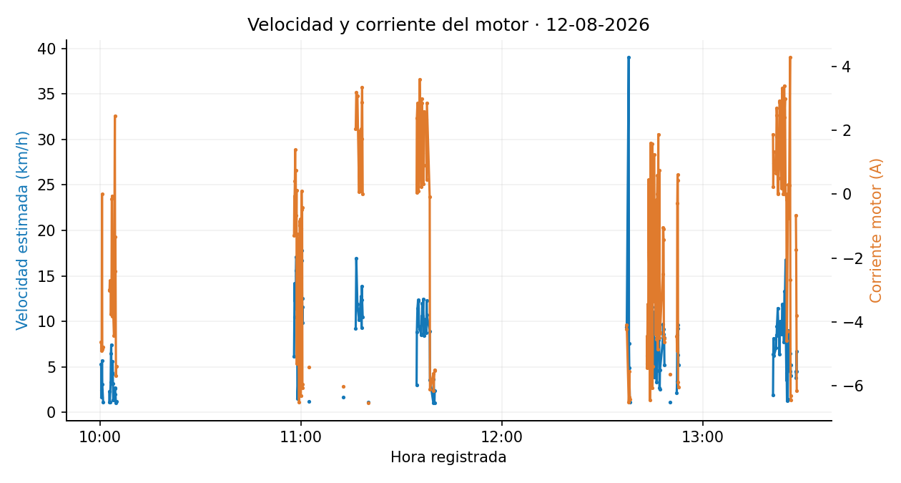
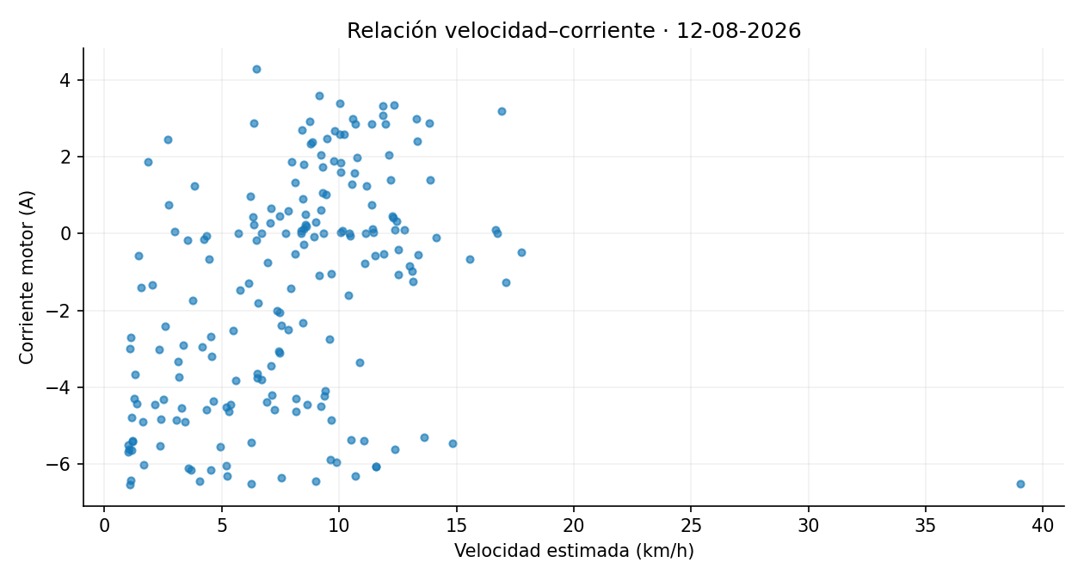
Corriente_Panel | Latitud | Longitud | Distancia_desde_registro_anterior_m | Velocidad_estimada_km_h
3.04 | -0.339977 | -78.440903 | 7.36 | 5.30
3.16 | -0.339972 | -78.440923 | 2.30 | 1.65
3.06 | -0.339956 | -78.440949 | 3.36 | 2.42
2.97 | -0.339918 | -78.441008 | 7.90 | 5.69
0.00 | -0.339890 | -78.441035 | 4.25 | 3.06
0.00 | -0.339896 | -78.441038 | 1.61 | 1.16
2.69 | -0.339849 | -78.441076 | 1.53 | 1.10
2.94 | -0.339825 | -78.441093 | 3.25 | 2.34
0.00 | -0.339839 | -78.441090 | 1.54 | 1.11
2.79 | -0.339861 | -78.441142 | 4.63 | 3.34
0.00 | -0.339858 | -78.441223 | 9.02 | 6.50
2.21 | -0.339851 | -78.441315 | 10.32 | 7.43
2.15 | -0.339850 | -78.441354 | 4.35 | 3.13
2.62 | -0.339851 | -78.441407 | 5.90 | 4.24
1.37 | -0.339849 | -78.441461 | 6.01 | 4.33
2.52 | -0.339852 | -78.441513 | 5.78 | 4.16
2.83 | -0.339864 | -78.441582 | 7.77 | 5.59
2.94 | -0.339855 | -78.441620 | 4.41 | 3.18
2.99 | -0.339862 | -78.441606 | 1.83 | 1.32
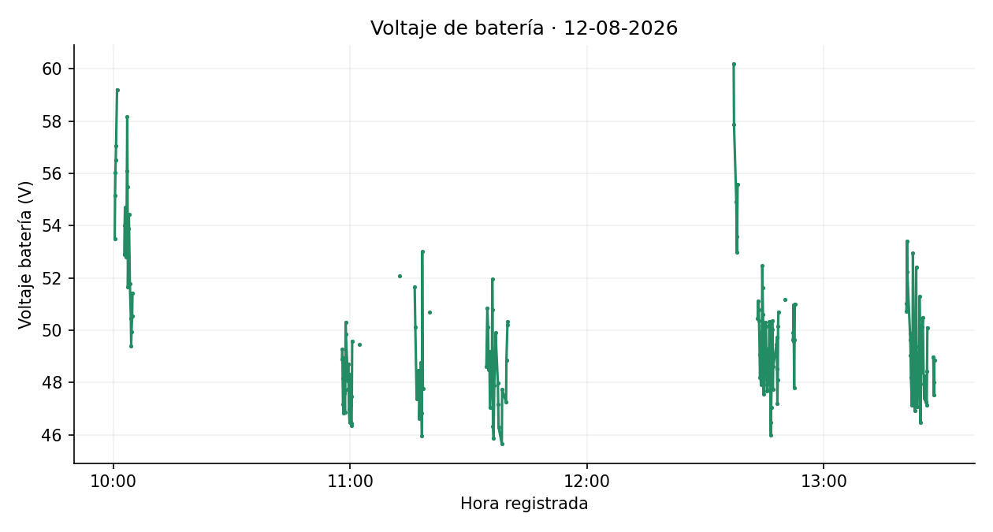

0.00 | -0.339845 | -78.441628 | 1.92 | 1.39
0.53 | -0.339850 | -78.441673 | 3.76 | 2.71
2.62 | -0.339856 | -78.441705 | 3.60 | 2.59
2.82 | -0.339838 | -78.441723 | 2.80 | 2.02
0.00 | -0.339826 | -78.441737 | 1.40 | 1.01
0.00 | -0.339824 | -78.441752 | 1.64 | 1.18
2.60 | -0.339756 | -78.441778 | 8.54 | 6.15
0.53 | -0.339647 | -78.441850 | 14.55 | 10.47
2.19 | -0.339693 | -78.442021 | 19.66 | 14.15
2.27 | -0.339846 | -78.442028 | 17.09 | 12.30
0.41 | -0.339984 | -78.441923 | 19.26 | 13.87
2.99 | -0.339984 | -78.441779 | 16.02 | 11.54
3.28 | -0.339849 | -78.441732 | 15.82 | 11.39
0.67 | -0.339666 | -78.441797 | 21.61 | 15.56
2.46 | -0.339697 | -78.442008 | 23.74 | 17.10
2.46 | -0.339836 | -78.442042 | 15.87 | 11.43
3.28 | -0.339984 | -78.441958 | 18.95 | 13.64
2.28 | -0.339964 | -78.441795 | 18.28 | 13.16
2.12 | -0.339959 | -78.441776 | 2.15 | 1.55
3.28 | -0.339882 | -78.441755 | 8.67 | 6.24

0.00 | -0.339731 | -78.441790 | 17.17 | 12.36
2.66 | -0.339666 | -78.441938 | 18.05 | 12.99
3.28 | -0.339783 | -78.442053 | 18.20 | 13.11
3.01 | -0.339979 | -78.441850 | 15.40 | 11.09
3.28 | -0.339919 | -78.441730 | 14.84 | 10.69
0.00 | -0.339741 | -78.441782 | 20.59 | 14.82
3.28 | -0.339634 | -78.441896 | 17.38 | 12.51
3.04 | -0.339774 | -78.442049 | 23.13 | 16.66
2.04 | -0.339977 | -78.441960 | 24.67 | 17.76
3.08 | -0.339989 | -78.441804 | 17.38 | 12.51
3.28 | -0.339883 | -78.441741 | 13.71 | 9.87
0.00 | -0.339741 | -78.441764 | 16.09 | 11.58
3.28 | -0.339718 | -78.441755 | 1.63 | 1.18
0.00 | -0.339747 | -78.441762 | 2.33 | 1.68
0.00 | -0.339633 | -78.441834 | 12.79 | 9.21
0.00 | -0.339921 | -78.442010 | 23.49 | 16.92
0.00 | -0.339653 | -78.441900 | 16.50 | 11.88
0.00 | -0.339633 | -78.441854 | 14.09 | 10.14
0.00 | -0.339823 | -78.442037 | 14.94 | 10.76
0.00 | -0.339648 | -78.441809 | 17.74 | 12.77
0.00 | -0.339657 | -78.441960 | 16.85 | 12.13
0.00 | -0.339723 | -78.442056 | 12.89 | 9.28
0.00 | -0.339892 | -78.442021 | 19.25 | 13.86
0.00 | -0.340015 | -78.441928 | 17.13 | 12.33
0.00 | -0.339885 | -78.441742 | 14.52 | 10.45
0.00 | -0.339725 | -78.441787 | 1.53 | 1.10
0.01 | -0.339710 | -78.441784 | 4.15 | 2.98
0.00 | -0.339659 | -78.441882 | 12.28 | 8.84
0.00 | -0.339851 | -78.442048 | 15.83 | 11.40
0.00 | -0.340014 | -78.441844 | 16.93 | 12.19
0.00 | -0.339827 | -78.441753 | 17.17 | 12.36
0.00 | -0.339648 | -78.441888 | 13.09 | 9.43
0.00 | -0.339792 | -78.442051 | 12.70 | 9.14
0.00 | -0.339636 | -78.441833 | 11.87 | 8.55
0.00 | -0.339673 | -78.441959 | 14.71 | 10.59
0.00 | -0.339741 | -78.442065 | 13.96 | 10.05
0.00 | -0.339886 | -78.442026 | 16.63 | 11.98
0.00 | -0.340006 | -78.441830 | 14.64 | 10.54
0.00 | -0.339822 | -78.441776 | 17.31 | 12.46
0.00 | -0.339630 | -78.441873 | 11.76 | 8.47
0.00 | -0.339802 | -78.442056 | 14.18 | 10.21
0.00 | -0.339654 | -78.441901 | 12.19 | 8.77
0.00 | -0.339702 | -78.442046 | 17.04 | 12.27
0.00 | -0.339835 | -78.442035 | 14.84 | 10.68
0.03 | -0.339875 | -78.441177 | 12.42 | 8.94
3.28 | -0.339864 | -78.441134 | 4.97 | 3.57
3.28 | -0.339840 | -78.441133 | 1.43 | 1.03
0.00 | -0.339828 | -78.441089 | 5.10 | 3.67
0.00 | -0.339833 | -78.441097 | 1.40 | 1.01
0.00 | -0.339828 | -78.441126 | 3.28 | 2.36 | Imágenes estáticas de los datos depurados. Velocidad estimada original. Se mantienen los signos de corriente. Gráficas y mapas separan interrupciones superiores a 60 s. Cartografía © colaboradores de OpenStreetMap, https://www.openstreetmap.org/copyright.
3.00 | -0.339878 | -78.441103 | 13.03 | 9.38
0.00 | -0.339764 | -78.441130 | 13.05 | 9.39
0.00 | -0.339813 | -78.441615 | 54.19 | 39.02
0.96 | -0.339836 | -78.441706 | 10.47 | 7.54
3.28 | -0.339820 | -78.441766 | 6.83 | 4.92
...

